ALT-BIK ITA 26
ALTUNA PROFESIONAL E BIKAIN GARDEN | ORDINI |  |  |  |  |  |  |  | 
CLIENTE
INDIRIZZO FISCALE
P. IVA
TELEFONO
E-MAIL |  |  |  |  |  |  | T : PRODOTTO RACCOMANDATO
LUOGO DI DESTINAZIONE |  |  |  |  |  |  | TV : PRODOTTO RACCOMANDATO E TOP SELLER
PAGAMENTO |  |  |  |  |  |  | OM : PRODOTTO RACCOMANDATO (ALTRE MISURE)
SCONTO |  | 40.00% |  |  |  |  | RG : PRODOTTO DAL RESTO DELLA GAMMA

COD. ARTICOLO | EAN13 | PRODOTTO | DESCRIZIONE | PACKAGING | PZ | PREZZO PVD | SCONTO | REMISE 02 | PREZZO NETTO | TOTALE | SEL | SEL2
J469-19 | 8413491007786 | 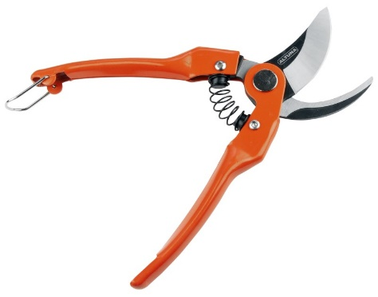 | Forbici semi-professionali per potatura o raccolta a una mano. 19 cm. Con manici in acciaio stampato. Capacità di taglio: 25 mm. | 6 | 0 | 16.42 € | 40% | 0% | 9.85 € | 0.00 € | OM
J469-22 | 8413491007793 |  | Forbici semi-professionali per potatura o raccolta a una mano. 22 cm. Con manici in acciaio stampato. Capacità di taglio: 25 mm. | 6 | 0 | 17.96 € | 40% | 0% | 10.78 € | 0.00 € | TV
J464 | 8413491464213 | 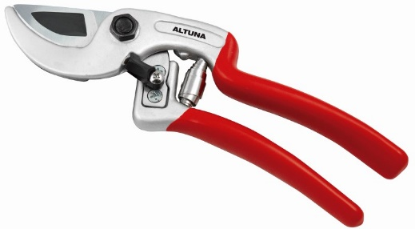 | Forbice semiprofessionale a una mano. 21 cm. Secatore leggero ad incudine. Manici in alluminio forgiato. 210 gr. Capacità di taglio: 25 mm. | 6 | 0 | 25.89 € | 40% | 0% | 15.53 € | 0.00 € | RG
J466 | 8413491466217 | 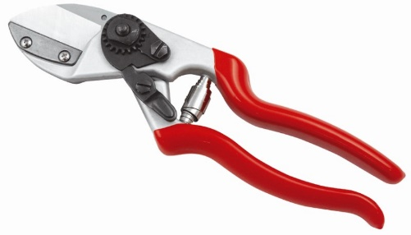 | Forbice semiprofessionale a una mano. 21 cm. Secatore dritto ad incudine. Manici in alluminio forgiato. 210 gr. Capacità di taglio: 25 mm. | 6 | 0 | 24.15 € | 40% | 0% | 14.49 € | 0.00 € | RG
J468 | 8413491783215 |  | Forbice semiprofessionale a una mano. 21 cm. Taglio bypass. Impugnatura girevole in alluminio forgiato. 270 gr. Capacità di taglio: 25 mm. | 10 | 0 | 33.11 € | 40% | 0% | 19.87 € | 0.00 € | RG
J465 | 8413491465210 |  | Forbice semiprofessionale a una mano. 21 cm. Taglio bypass. Manici in alluminio forgiato. Apertura del manico a doppia dimensione. 260 gr. Capacità di taglio: 25 mm. | 6 | 0 | 23.93 € | 40% | 0% | 14.36 € | 0.00 € | T
J430 | 8413491014401 | 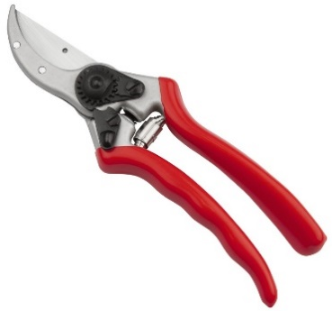 | Forbice semiprofessionale a una mano. 21 cm. Taglio bypass. Manici in alluminio forgiato. Apertura del manico a doppia dimensione. 250 gr. Capacità di taglio: 25 mm. | 6 | 0 | 23.93 € | 40% | 0% | 14.36 € | 0.00 € | TV
J487-21 | 8413491023076 | 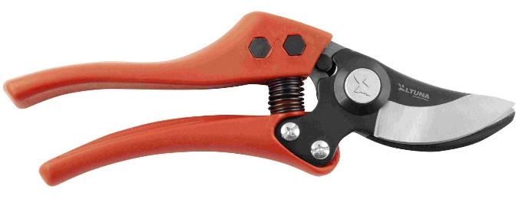 | Forbici professionali a una mano con manici ergonomici in fibra di carbonio. Capacità di taglio: 25 mm. | 10 | 0 | 18.07 € | 40% | 0% | 10.84 € | 0.00 € | RG
J487-23 | 8413491247694 |  | Forbici professionali a una mano con manici ergonomici in fibra di carbonio. Capacità di taglio: 25 mm. | 10 | 0 | 19.77 € | 40% | 0% | 11.86 € | 0.00 € | RG
J432-19 | 8413491017891 | 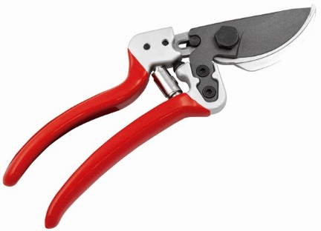 | Forbice semiprofessionale a una mano. 19 cm. Lama rivestita in teflon. Taglio Bypass. Molto leggere. Forma ergonomica e manici in alluminio forgiato. Capacità di taglio: 25 mm. | 6 | 0 | 32.09 € | 40% | 0% | 19.25 € | 0.00 € | RG
J432-22 | 8413491016474 |  | Forbice semiprofessionale a una mano. 22 cm. Lama rivestita in teflon. Taglio Bypass. Molto leggere. Forma ergonomica e manici in alluminio forgiato. Capacità di taglio: 25 mm. | 6 | 0 | 33.81 € | 40% | 0% | 20.29 € | 0.00 € | RG
J480 | 8413491017099 | 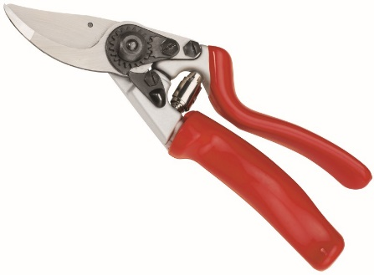 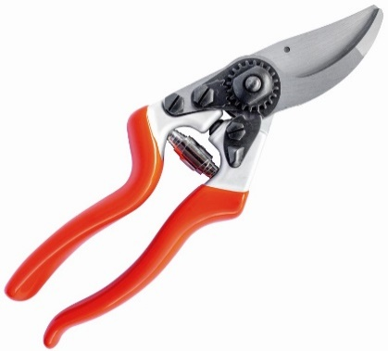 | Forbici semi-professionali per potatura a una mano per mancini. 21 cm. Taglio bypass. Manici in alluminio forgiato. Con apertura a due teste per mancini. 335 g. Capacità di taglio: 25 mm. | 6 | 0 | 24.42 € | 40% | 0% | 14.65 € | 0.00 € | RG
0790 | 8413491017495 | 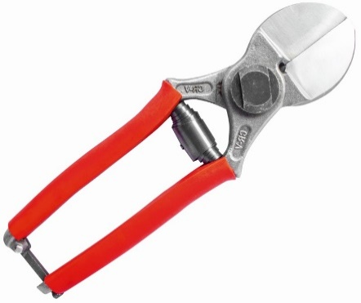 | Forbici professionali per potatura a una mano. 21 cm. Secateur simmetrico ad incudine. Doppia lama. Capacità di taglio: 25 mm. | 6 | 0 | 21.33 € | 40% | 0% | 12.80 € | 0.00 € | RG
J495 | 8413491021935 |  | Forbici da potatura in alluminio con doppia apertura. Manici forgiati. Per mancini. | 6 | 0 | 24.42 € | 40% | 0% | 14.65 € | 0.00 € | RG
J485 | 8413491010465 |  | Forbici in alluminio con manici forgiati e doppia lama. | 10 | 0 | 25.90 € | 40% | 0% | 15.54 € | 0.00 € | RG
95000-18 | 8413491950006 |  | Forbici professionali e classiche per la raccolta dell'uva. Forgiate con manici sagomati. Peso 175 g. 180 mm. | BOX 12 / BLISTER 10 | 0 | 6.32 € | 40% | 0% | 3.79 € | 0.00 € | RG
95002-19 | 8413491095028 |  | Forbici professionali e classiche per la raccolta dell'uva. Forgiate con manici sagomati. 190 mm. | 6 | 0 | 8.39 € | 40% | 0% | 5.03 € | 0.00 € | RG
95003-20 | 8413491095035 | 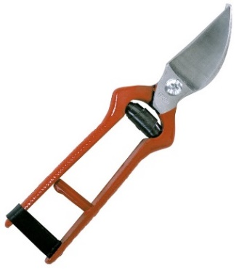 | Forbici professionali classiche per la potatura o la raccolta con una sola mano. 20 cm. Forgiate con manici sagomati. | 6 | 0 | 9.31 € | 40% | 0% | 5.59 € | 0.00 € | RG
95004-22 | 8413491095042 |  | Forbici professionali classiche per la potatura o la raccolta con una sola mano. 22 cm. Forgiate con manici sagomati. | 6 | 0 | 14.34 € | 40% | 0% | 8.60 € | 0.00 € | RG
95006-24 | 8413491095066 | 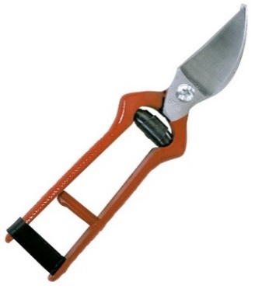 | Forbici professionali classiche per la potatura o la raccolta con una sola mano. 24 cm. Forgiate con manici sagomati. | 6 | 0 | 19.16 € | 40% | 0% | 11.50 € | 0.00 € | RG
95008-26 | 8413491950082 |  | Forbici professionali classiche per la potatura o la raccolta con una sola mano. 26 cm. Forgiate con manici sagomati. | 6 | 0 | 22.28 € | 40% | 0% | 13.37 € | 0.00 € | RG
0540-18 | 8413491540184 |  | Classica forbice professionale per potatura a una mano. Forgiate con manici sagomati. 18 cm. | 10 | 0 | 20.10 € | 40% | 0% | 12.06 € | 0.00 € | RG
0540-20 | 8413491540207 |  | Classica forbice professionale per potatura a una mano. Forgiate con manici sagomati. 20 cm. | 10 | 0 | 21.21 € | 40% | 0% | 12.73 € | 0.00 € | RG
0540-22 | 8413491540221 |  | Classica forbice professionale per potatura a una mano. Forgiate con manici sagomati. 22 cm. | 10 | 0 | 22.13 € | 40% | 0% | 13.28 € | 0.00 € | RG
0540-24 | 8413491540245 | 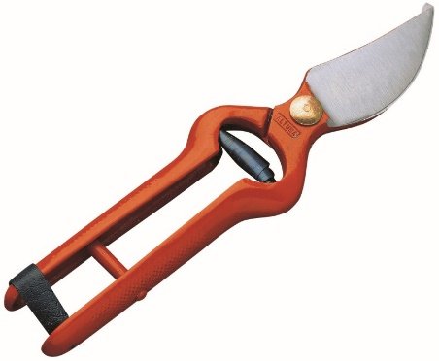 | Classica forbice professionale per potatura a una mano. Forgiate con manici sagomati. 22 cm. | 10 | 0 | 23.46 € | 40% | 0% | 14.08 € | 0.00 € | RG
0540-26 | 8413491540269 |  | Classica forbice professionale per potatura a una mano. Forgiate con manici sagomati. 26 cm. | 6 | 0 | 24.14 € | 40% | 0% | 14.48 € | 0.00 € | RG
0540-28 | 8413491540283 |  | Classica forbice professionale per potatura a una mano. Forgiate con manici sagomati. 28 cm. | 10 | 0 | 24.18 € | 40% | 0% | 14.51 € | 0.00 € | RG
740-23 | 8413491740232 | 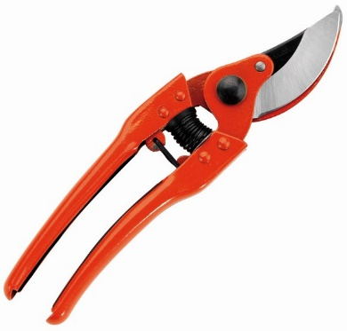 | Forbici professionali per potatura a una mano. 23 cm. Lama intercambiabile. Controlama forgiata con manici sagomati. 335 gr. Capacità di taglio: 25 mm. | 10 | 0 | 27.46 € | 40% | 0% | 16.48 € | 0.00 € | T
741-23 | 8413491741239 | 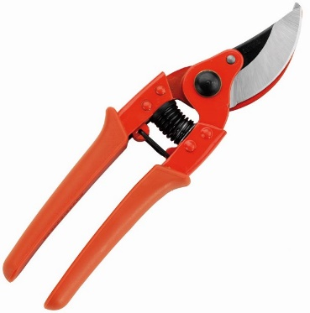 | Forbici professionali per potatura a una mano. 23 cm. Lama intercambiabile. Controlama forgiata con manici rivestiti. 340 gr. Capacità di taglio: 25 mm.. | 10 | 0 | 29.13 € | 40% | 0% | 17.48 € | 0.00 € | TV
4000 | 8413491400235 | 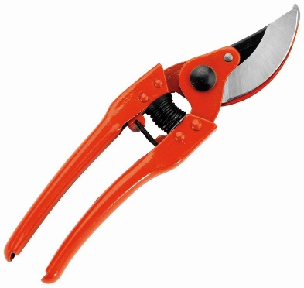 | Forbici professionali per potatura a una mano. 23 cm. Lama intercambiabile. Controlama forgiata. In acciaio. 365 gr. Capacità di taglio: 25 mm. | 10 | 0 | 28.12 € | 40% | 0% | 16.87 € | 0.00 € | RG
0701-21 | 8413491701219 | 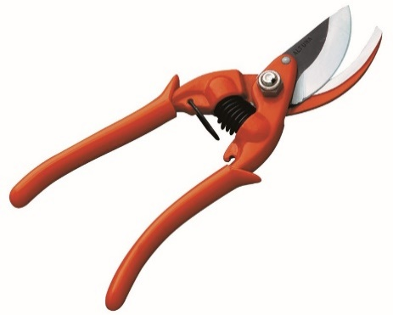 | Forbici professionali per potatura a una mano. 21 cm. In acciaio forgiato. Custodia in ABS. 350 gr. Capacità di taglio: 25 mm. | 10 | 0 | 26.38 € | 40% | 0% | 15.83 € | 0.00 € | OM
0701-23 | 8413491701233 |  | Forbici professionali per potatura a una mano. 23 cm. In acciaio forgiato. Custodia in ABS. 350 gr. Capacità di taglio: 25 mm. | 10 | 0 | 27.21 € | 40% | 0% | 16.33 € | 0.00 € | RG
0751-20 | 8413491751207 | 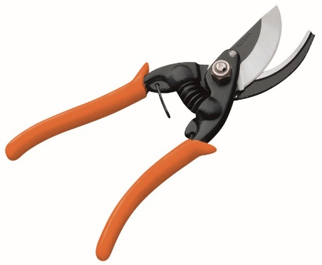 | Forbici professionali per potatura a una mano. 21 cm. Forgiate con lama intercambiabile. Custodia in ABS. 370 gr. Capacità di taglio: 25 mm. | 10 | 0 | 28.64 € | 40% | 0% | 17.18 € | 0.00 € | RG
0751-23 | 8413491751238 |  | Forbici professionali per potatura a una mano. 23 cm. Forgiate con lama intercambiabile. Custodia in ABS. 370 gr. Capacità di taglio: 25 mm. | 10 | 0 | 28.83 € | 40% | 0% | 17.30 € | 0.00 € | RG
T110-19 | 8413491021645 |  | Forbici in titanio a una mano per un uso intensivo. Lama in titanio. Capacità di taglio: 25 mm. 19 cm. | 10 | 0 | 30.66 € | 40% | 0% | 18.40 € | 0.00 € | OM
T110-22 | 8413491021591 |  | Forbici in titanio a una mano per un uso intensivo. Lama in titanio. Capacità di taglio: 25 mm. 22 cm | 10 | 0 | 31.57 € | 40% | 0% | 18.94 € | 0.00 € | RG
T111 | 8413491021607 | 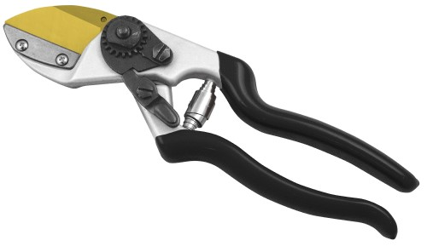 | Forbici da potatura in alluminio con manici forgiati. Taglierina diritta a incudine in titanio. Capacità di taglio: 25 mm. | 10 | 0 | 36.12 € | 40% | 0% | 21.67 € | 0.00 € | RG
T112 | 8413491021614 | 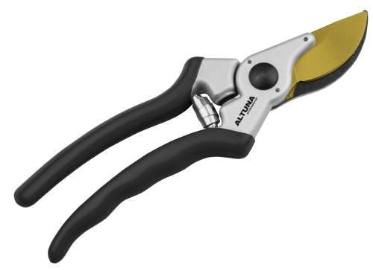 | Forbici da potatura in alluminio con manici forgiati. Doppia apertura in titanio. Capacità di taglio: 25 mm. | 10 | 0 | 34.76 € | 40% | 0% | 20.86 € | 0.00 € | T
T113 | 8413491021782 | 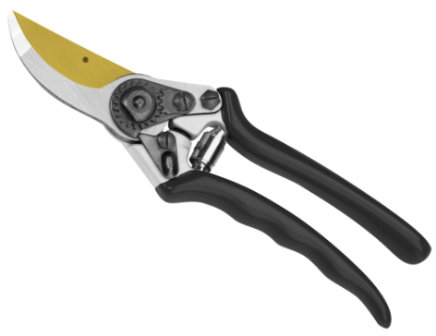 | Forbici da potatura in alluminio con manici forgiati. Doppia apertura in titanio. Capacità di taglio: 25 mm. Contro-lama in alluminio. | 10 | 0 | 34.76 € | 40% | 0% | 20.86 € | 0.00 € | T
T114 | 8413491023014 |  | Forbici in alluminio con manici forgiati a doppia apertura. Lama in titanio. Per mancini. | 10 | 0 | 33.31 € | 40% | 0% | 19.99 € | 0.00 € | RG
T115-23 | 8413491027517 | 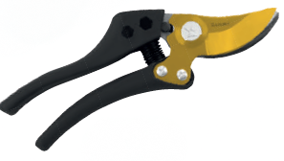 | Forbici professionali per potatura a una mano. 22 cm. Taglio bypass. Manici ergonomici in fibra di carbono. Lama in titanio. Molto leggera. 235 gr. Capacità di taglio: 25 mm. | 10 | 0 | 31.84 € | 40% | 0% | 19.10 € | 0.00 €
ALTUNA 7000 | 8413491700212 | 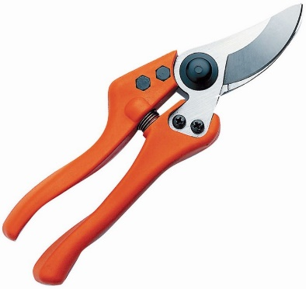 | Forbici professionali per potatura a una mano. 21 cm. Taglio bypass. Manici ergonomici in fibra di carbonio e poliammide. Molto leggera. 235 gr. Capacità di taglio: 25 mm. | 10 | 0 | 42.38 € | 40% | 0% | 25.43 € | 0.00 € | RG
ALTUNA 7100 | 8413491019840 | 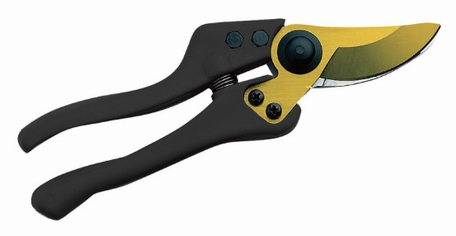 | Forbici professionali per potatura a una mano. 21 cm. Taglio bypass. Manici ergonomici in fibra di carbono. Lama in titanio. Molto leggera. 235 gr. Capacità di taglio: 25 mm. | 10 | 0 | 42.38 € | 40% | 0% | 25.43 € | 0.00 € | TV
ALTUNA 8000 | 8413491080000 | 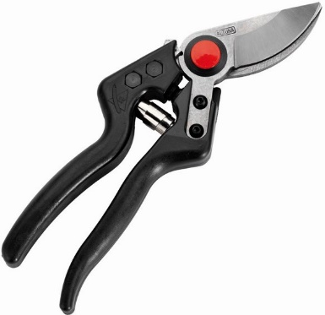 | Forbici professionali ad una mano con manici in fibra di carbonio. 21 cm. Taglio bypass. Manici ergonomici. Testa con inclinazione frontale e laterale. Molto leggera. 210gr. Capacità di taglio: 25 mm. | 10 | 0 | 45.56 € | 40% | 0% | 27.34 € | 0.00 € | RG
ALTUNA 9000 | 8413491009759 |  | Forbici professionali ed ergonomiche per potare con una sola mano. 23 cm. Taglio bypass. Manici in alluminio. SISTEMA DI ADATTAMENTO per evitare lesioni. Capacità di taglio: 25 mm. Guaina in silicone inclusa. | 10 | 0 | 52.92 € | 40% | 0% | 31.75 € | 0.00 € | T
ALTUNA 9000G | 8413491011424 | 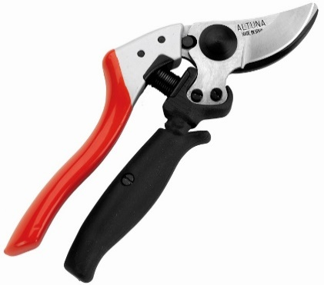 | Forbici professionali ed ergonomiche per potare con una sola mano. 23 cm. Taglio bypass. Con impugnatura rotante. Manici in alluminio. SISTEMA DI ADATTAMENTO per evitare lesioni. Capacità di taglio: 25 mm. Guaina in silicone inclusa. | 10 | 0 | 60.22 € | 40% | 0% | 36.13 € | 0.00 € | RG
ALTUNA 9000Y | 8413491011431 | 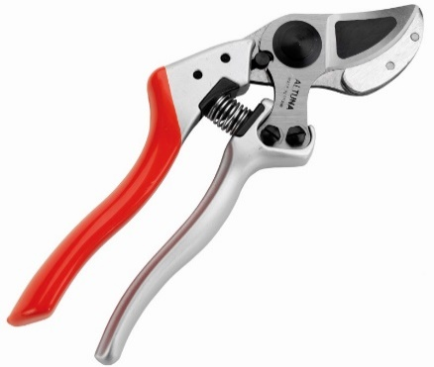 | Forbici professionali ed ergonomiche per potare con una sola mano. 23 cm. Taglio a incudine. Manici in alluminio. SISTEMA DI ADATTAMENTO per evitare lesioni. Capacità di taglio: 25 mm. Guaina in silicone inclusa. | 10 | 0 | 55.13 € | 40% | 0% | 33.08 € | 0.00 € | RG
ALTUNA 9000YG | 8413491011448 | 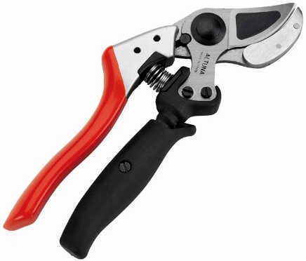 | Forbici professionali ed ergonomiche per potare con una sola mano. 23 cm. Taglio a incudine. Con impugnatura rotante. Manici in alluminio. SISTEMA DI ADATTAMENTO per evitare lesioni. Capacità di taglio: 25 mm. Guaina in silicone inclusa. | 10 | 0 | 64.02 € | 40% | 0% | 38.41 € | 0.00 € | RG
0390-40 | 8413491008271 | 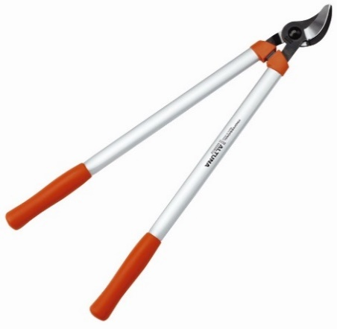 | Troncarami semi-professionali a due mani da 40 cm con taglio preciso. Taglio bypass. Manici in alluminio. Per vigneti, alberi da frutto e ulivi. Capacità di taglio: 32 mm. | 2 | 0 | 45.00 € | 40% | 0% | 27.00 € | 0.00 € | RG
0390-50 | 8413491007809 |  | Troncarami semi-professionali a due mani da 50 cm con taglio preciso. Taglio bypass. Manici in alluminio. Per vigneti, alberi da frutto e ulivi. Capacità di taglio: 32 mm. | 2 | 0 | 45.58 € | 40% | 0% | 27.35 € | 0.00 € | RG
0390-60 | 8413491007816 |  | Troncarami semi-professionali a due mani da 60 cm con taglio preciso. Taglio bypass. Manici in alluminio. Per vigneti, alberi da frutto e ulivi. Capacità di taglio: 32 mm. | 2 | 0 | 46.24 € | 40% | 0% | 27.74 € | 0.00 € | RG
0390-70 | 8413491008226 |  | Troncarami semi-professionali a due mani da 70 cm con taglio preciso. Taglio bypass. Manici in alluminio. Per vigneti, alberi da frutto e ulivi. Capacità di taglio: 32 mm. | 2 | 0 | 47.01 € | 40% | 0% | 28.21 € | 0.00 € | RG
0390-80 | 8413491009070 |  | Troncarami semi-professionali a due mani da 80 cm con taglio preciso. Taglio bypass. Manici in alluminio. Per vigneti, alberi da frutto e ulivi. Capacità di taglio: 32 mm. | 2 | 0 | 47.54 € | 40% | 0% | 28.52 € | 0.00 € | RG
0390-90 | 8413491009087 |  | Troncarami semi-professionali a due mani da 90 cm con taglio preciso. Taglio bypass. Manici in alluminio. Per vigneti, alberi da frutto e ulivi. Capacità di taglio: 32 mm. | 2 | 0 | 47.94 € | 40% | 0% | 28.76 € | 0.00 € | RG
5340-40 | 8413491013206 | 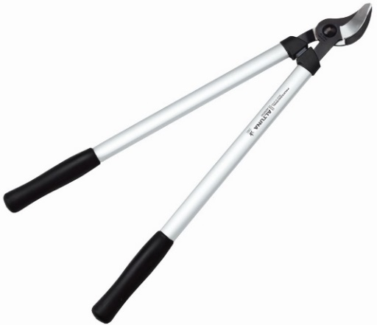 | Troncarami semi-professionale a due mani da 40 cm. Taglio bypass. Molto leggero con taglio preciso. Manici ergonomici. Consigliato per vigneti, alberi da frutto, ulivi. Utilizzabile sia con la mano destra che con la mano sinistra. Capacità di taglio: 32 mm. | 2 | 0 | 42.45 € | 40% | 0% | 25.47 € | 0.00 € | OM
5340-50 | 8413491013176 |  | Troncarami semi-professionale a due mani da 50 cm. Taglio bypass. Molto leggero con taglio preciso. Manici ergonomici. Consigliato per vigneti, alberi da frutto, ulivi. Utilizzabile sia con la mano destra che con la mano sinistra. Capacità di taglio: 32 mm. | 2 | 0 | 43.00 € | 40% | 0% | 25.80 € | 0.00 € | OM
5340-60 | 8413491013183 |  | Troncarami semi-professionale a due mani da 60 cm. Taglio bypass. Molto leggero con taglio preciso. Manici ergonomici. Consigliato per vigneti, alberi da frutto, ulivi. Utilizzabile sia con la mano destra che con la mano sinistra. Capacità di taglio: 32 mm. | 2 | 0 | 43.62 € | 40% | 0% | 26.17 € | 0.00 € | T
5340-70 | 8413491013190 |  | Troncarami semi-professionale a due mani da 70 cm. Taglio bypass. Molto leggero con taglio preciso. Manici ergonomici. Consigliato per vigneti, alberi da frutto, ulivi. Utilizzabile sia con la mano destra che con la mano sinistra. Capacità di taglio: 32 mm. | 2 | 0 | 44.35 € | 40% | 0% | 26.61 € | 0.00 € | OM
5340-80 | 8413491019970 |  | Troncarami semi-professionale a due mani da 80 cm. Taglio bypass. Molto leggero con taglio preciso. Manici ergonomici. Consigliato per vigneti, alberi da frutto, ulivi. Utilizzabile sia con la mano destra che con la mano sinistra. Capacità di taglio: 32 mm. | 2 | 0 | 62.78 € | 40% | 0% | 37.67 € | 0.00 € | OM
5340-90 | 8413491019987 |  | Troncarami semi-professionale a due mani da 90 cm. Taglio bypass. Molto leggero con taglio preciso. Manici ergonomici. Consigliato per vigneti, alberi da frutto, ulivi. Utilizzabile sia con la mano destra che con la mano sinistra. Capacità di taglio: 32 mm. | 2 | 0 | 63.95 € | 40% | 0% | 38.37 € | 0.00 € | OM
0390T | 8413491009780 | 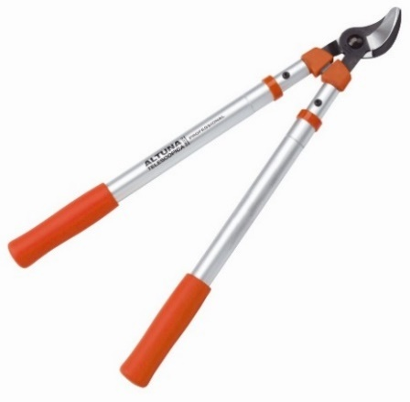 | Troncarami telescopico semi-professionale. 63-96 cm. | 2 | 0 | 56.99 € | 40% | 0% | 34.19 € | 0.00 € | T
0390Y-70 | 8413491010038 |  | Troncarami professionale a due mani. Taglio preciso ad incudine. 70 cm. Capacità di taglio: 35 mm. | 2 | 0 | 50.55 € | 40% | 0% | 30.33 € | 0.00 € | RG
5323-40 | 8413491532301 | 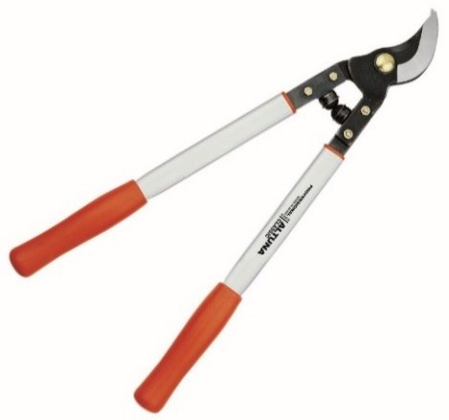 | Troncarami professionale a due mani da 40 cm. Testa di taglio forgiata. Per vigneti, alberi da frutto, ulivi. Capacità di taglio: 35 mm | 2 | 0 | 63.57 € | 40% | 0% | 38.14 € | 0.00 € | OM
5323-46 | 8413491532349 |  | Troncarami professionale a due mani da 46 cm. Testa di taglio forgiata. Per vigneti, alberi da frutto, ulivi. Capacità di taglio: 35 mm | 2 | 0 | 66.07 € | 40% | 0% | 39.64 € | 0.00 € | OM
5323-50 | 8413491532356 |  | Troncarami professionale a due mani da 50 cm. Testa di taglio forgiata. Per vigneti, alberi da frutto, ulivi. Capacità di taglio: 35 mm | 2 | 0 | 66.87 € | 40% | 0% | 40.12 € | 0.00 € | OM
5323-60 | 8413491532363 |  | Troncarami professionale a due mani da 60 cm. Testa di taglio forgiata. Per vigneti, alberi da frutto, ulivi. Capacità di taglio: 35 mm | 2 | 0 | 68.00 € | 40% | 0% | 40.80 € | 0.00 € | TV
5323-75 | 8413491532370 |  | Troncarami professionale a due mani da 75 cm. Testa di taglio forgiata. Per vigneti, alberi da frutto, ulivi. Capacità di taglio: 35 mm | 2 | 0 | 69.07 € | 40% | 0% | 41.44 € | 0.00 € | OM
ALTUNA 0345 | 8413491345963 | 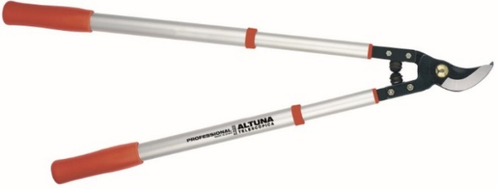 | Troncarami telescopiche professionali estensibili a due mani. 63 cm-96 cm. Taglio bypass. Manici in alluminio estensibili. Massima leggerezza. Indicate per alberi da frutto e potatura. Capacità di taglio: 35 mm. | 2 | 0 | 84.65 € | 40% | 0% | 50.79 € | 0.00 € | T
ALTUNA 24V2-40 | 8413491009841 | 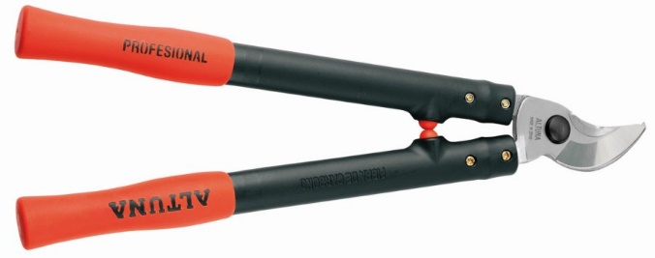 | Troncarami professionale a due mani da 40 cm. Taglio bypass. Con manici in fibra di carbonio. Molto leggera. Per vigneti, alberi da frutto, ulivi. Capacità di taglio: 35 mm. | 2 | 0 | 80.44 € | 40% | 0% | 48.26 € | 0.00 € | RG
ALTUNA 24V2-50 | 8413491009858 | 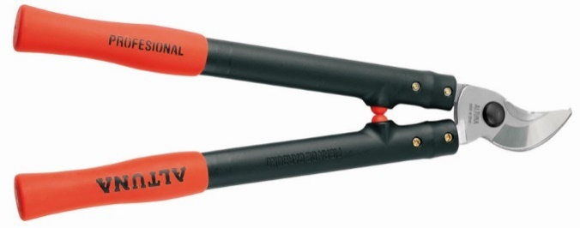 | Troncarami professionale a due mani da 50 cm. Taglio bypass. Con manici in fibra di carbonio. Molto leggera. Per vigneti, alberi da frutto, ulivi. Capacità di taglio: 35 mm. | 2 | 0 | 81.40 € | 40% | 0% | 48.84 € | 0.00 € | RG
ALTUNA 24V2-60 | 8413491009865 |  | Troncarami professionale a due mani da 60 cm. Taglio bypass. Con manici in fibra di carbonio. Molto leggera. Per vigneti, alberi da frutto, ulivi. Capacità di taglio: 35 mm. | 2 | 0 | 82.27 € | 40% | 0% | 49.36 € | 0.00 € | RG
ALTUNA 25-40 | 8413491532547 | 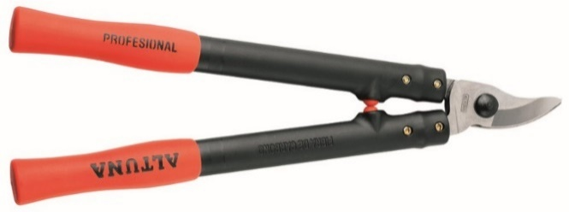 | Troncarami professionale a due mani da 40 cm con manici in fibra di carbonio. Molto leggera. Lama diritta speciale per viti. Capacità di taglio: 35 mm. | 2 | 0 | 80.44 € | 40% | 0% | 48.26 € | 0.00 € | RG
ALTUNA 25-50 | 8413491532554 |  | Troncarami professionale a due mani da 50 cm con manici in fibra di carbonio. Molto leggera. Lama diritta speciale per viti. Capacità di taglio: 35 mm. | 2 | 0 | 81.40 € | 40% | 0% | 48.84 € | 0.00 € | RG
ALTUNA 25-60 | 8413491532561 |  | Troncarami professionale a due mani da 60 cm con manici in fibra di carbonio. Molto leggera. Lama diritta speciale per viti. Capacità di taglio: 35 mm. | 2 | 0 | 82.27 € | 40% | 0% | 49.36 € | 0.00 € | RG
T200-40 | 8413491021720 | 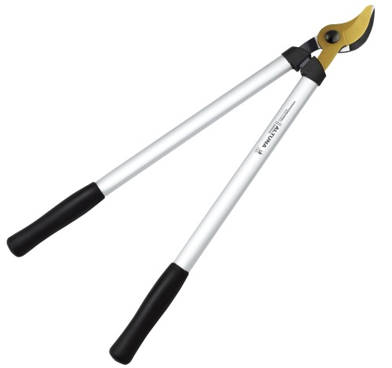 | Troncarami professionale leggere a due mani con precisione di taglio. Lama in titanio. Capacità di taglio: 32 mm. 40 cm. | 2 | 0 | 59.29 € | 40% | 0% | 35.57 € | 0.00 € | OM
T200-50 | 8413491021638 |  | Troncarami professionale leggere a due mani con precisione di taglio. Lama in titanio. Capacità di taglio: 32 mm. 50 cm. | 2 | 0 | 60.43 € | 40% | 0% | 36.26 € | 0.00 € | OM
T200-60 | 8413491021621 |  | Troncarami professionale leggere a due mani con precisione di taglio. Lama in titanio. Capacità di taglio: 32 mm. 60 cm. | 2 | 0 | 61.79 € | 40% | 0% | 37.07 € | 0.00 € | RG
T200-70 | 8413491021737 |  | Troncarami professionale leggere a due mani con precisione di taglio. Lama in titanio. Capacità di taglio: 32 mm. 70 cm. | 2 | 0 | 63.16 € | 40% | 0% | 37.90 € | 0.00 € | OM
T200-80 | 8413491021744 |  | Troncarami professionale leggere a due mani con precisione di taglio. Lama in titanio. Capacità di taglio: 32 mm. 80 cm. | 2 | 0 | 64.96 € | 40% | 0% | 38.98 € | 0.00 € | OM
T200-90 | 8413491021751 |  | Troncarami professionale leggere a due mani con precisione di taglio. Lama in titanio. Capacità di taglio: 32 mm. 90 cm. | 2 | 0 | 66.79 € | 40% | 0% | 40.07 € | 0.00 € | OM
T300-40 | 8413491024691 | 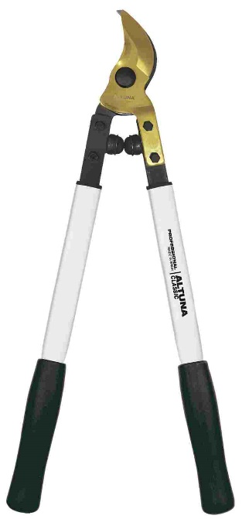 | Troncarami professionale con lame rivestite in titanio. 40 cm. Manici in alluminio rinforzato. Sistema PROFIX. Capacità di taglio: 35 mm. | 2 | 0 | 67.38 € | 40% | 0% | 40.43 € | 0.00 € | OM
T300-50 | 8413491024202 |  | Troncarami professionale con lame rivestite in titanio. 50 cm. Manici in alluminio rinforzato. Sistema PROFIX. Capacità di taglio: 35 mm. | 2 | 0 | 70.88 € | 40% | 0% | 42.53 € | 0.00 € | OM
T300-60 | 8413491024219 |  | Troncarami professionale con lame rivestite in titanio. 60 cm. Manici in alluminio rinforzato. Sistema PROFIX. Capacità di taglio: 35 mm. | 2 | 0 | 72.08 € | 40% | 0% | 43.25 € | 0.00 € | T
T300-75 | 8413491024226 |  | Troncarami professionale con lame rivestite in titanio. 75 cm. Manici in alluminio rinforzato. Sistema PROFIX. Capacità di taglio: 35 mm. | 2 | 0 | 73.21 € | 40% | 0% | 43.93 € | 0.00 € | OM
ALTUNA 26-40 | 8413491019680 | 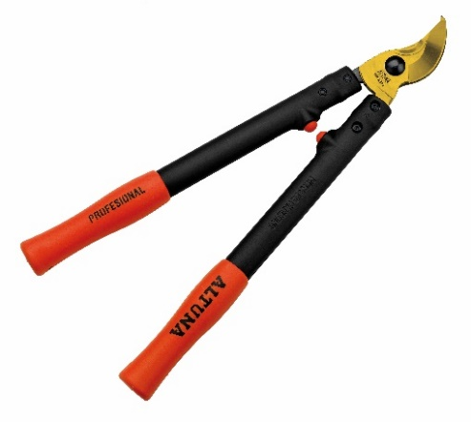 | Troncarami professionale a due mani da 40 cm. Taglio bypass. Con manici in fibra di carbonio. Lama in titanio. Molto leggera. Per vigneti, alberi da frutto, ulivi. Capacità di taglio: 35 mm. | 2 | 0 | 80.44 € | 40% | 0% | 48.26 € | 0.00 € | OM
ALTUNA 26-50 | 8413491019697 |  | Troncarami professionale a due mani da 50 cm. Taglio bypass. Con manici in fibra di carbonio. Lama in titanio. Molto leggera. Per vigneti, alberi da frutto, ulivi. Capacità di taglio: 35 mm. | 2 | 0 | 81.40 € | 40% | 0% | 48.84 € | 0.00 € | OM
ALTUNA 26-60 | 8413491019703 |  | Troncarami professionale a due mani da 60 cm. Taglio bypass. Con manici in fibra di carbonio. Lama in titanio. Molto leggera. Per vigneti, alberi da frutto, ulivi. Capacità di taglio: 35 mm. | 2 | 0 | 82.27 € | 40% | 0% | 49.36 € | 0.00 € | T
ALTUNA 32-40 | 8413491026374 | 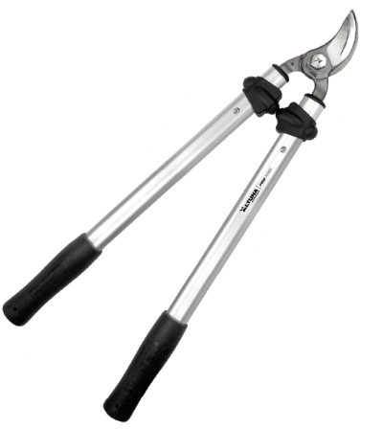 | Troncarami professionale a due mani da 40 cm ad alta capacità con doppia affilatura. Manici robusti e leggeri. 35 mm. | 2 | 0 | 66.41 € | 40% | 0% | 39.85 € | 0.00 € | OM
ALTUNA 32-50 | 8413491026381 |  | Troncarami professionale a due mani da 50 cm ad alta capacità con doppia affilatura. Manici robusti e leggeri. 35 mm. | 2 | 0 | 67.93 € | 40% | 0% | 40.76 € | 0.00 € | OM
ALTUNA 32-60 | 8413491026398 |  | Troncarami professionale a due mani da 60 cm ad alta capacità con doppia affilatura. Manici robusti e leggeri. 35 mm. | 2 | 0 | 69.44 € | 40% | 0% | 41.66 € | 0.00 € | T
ALTUNA 32-70 | 8413491026404 |  | Troncarami professionale a due mani da 70 cm ad alta capacità con doppia affilatura. Manici robusti e leggeri. 35 mm. | 2 | 0 | 71.48 € | 40% | 0% | 42.89 € | 0.00 € | OM
ALTUNA 60-80 | 8413491024530 | 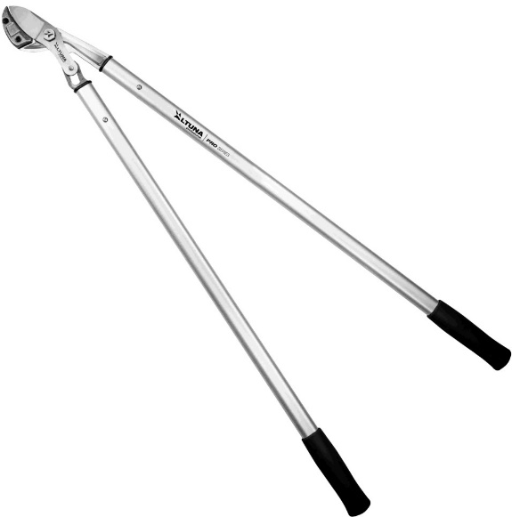 | Troncarami professionale a due mani di alta capacità con taglio a incudine. 80 cm. Con moltiplicatore di forza. Lama curva. Manici in alluminio rinforzato. Capacità di taglio: 50 mm. | 2 | 0 | 100.26 € | 40% | 0% | 60.16 € | 0.00 € | RG
ALTUNA 60-90 | 8413491024547 |  | Troncarami professionale a due mani di alta capacità con taglio a incudine. 90 cm. Con moltiplicatore di forza. Lama curva. Manici in alluminio rinforzato. Capacità di taglio: 50 mm. | 2 | 0 | 105.55 € | 40% | 0% | 63.33 € | 0.00 € | RG
ALTUNA 60-100 | 8413491024554 |  | Troncarami professionale a due mani di alta capacità con taglio a incudine. 100 cm. Con moltiplicatore di forza. Lama curva. Manici in alluminio rinforzato. Capacità di taglio: 50 mm. | 2 | 0 | 107.18 € | 40% | 0% | 64.31 € | 0.00 € | RG
ALTUNA 61-80 | 8413491024561 | 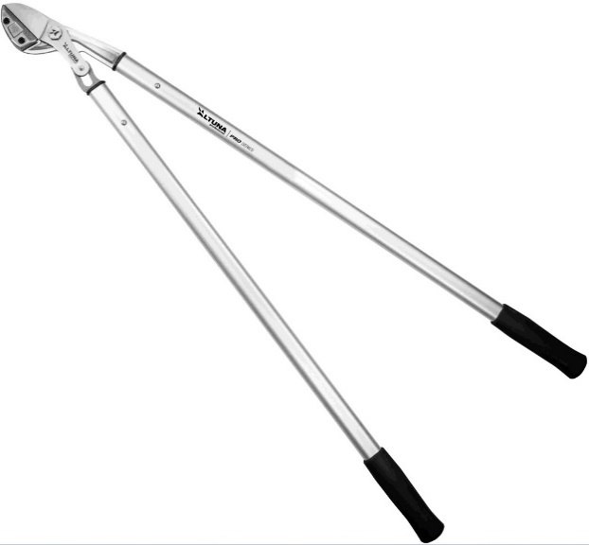 | Troncarami professionale a due mani di alta capacità con taglio a incudine. 80 cm. Con moltiplicatore di forza. Lama dritta. Manici in alluminio rinforzato. Capacità di taglio: 50 mm. | 2 | 0 | 102.96 € | 40% | 0% | 61.78 € | 0.00 € | RG
ALTUNA 61-90 | 8413491024578 |  | Troncarami professionale a due mani di alta capacità con taglio a incudine. 90 cm. Con moltiplicatore di forza. Lama dritta. Manici in alluminio rinforzato. Capacità di taglio: 50 mm. | 2 | 0 | 105.55 € | 40% | 0% | 63.33 € | 0.00 € | RG
ALTUNA 61-100 | 8413491024585 |  | Troncarami professionale a due mani di alta capacità con taglio a incudine. 100 cm. Con moltiplicatore di forza. Lama dritta. Manici in alluminio rinforzato. Capacità di taglio: 50 mm. | 2 | 0 | 107.18 € | 40% | 0% | 64.31 € | 0.00 € | RG
ALTUNA 62-80 | 841349124790 | 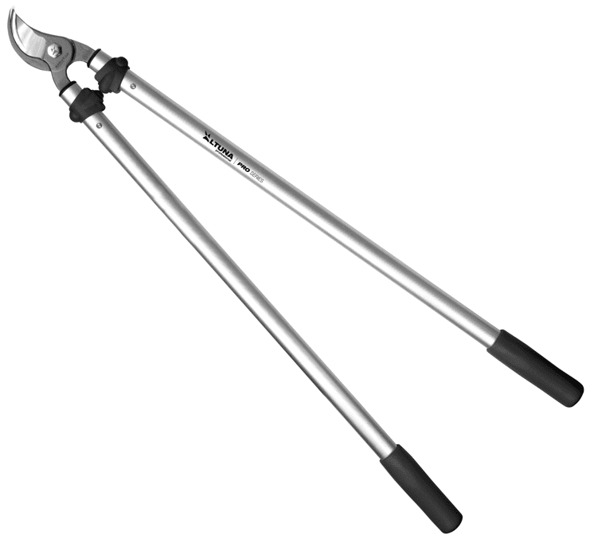 | Troncarami professionale a due mani di alta capacità con taglio bypass. 80 cm. Con moltiplicatore di forza. Manici in alluminio rinforzato. Capacità di taglio: 50 mm. | 2 | 0 | 96.22 € | 40% | 0% | 57.73 € | 0.00 € | OM
ALTUNA 62-90 | 8413491024783 |  | Troncarami professionale a due mani di alta capacità con taglio bypass. 90 cm. Con moltiplicatore di forza. Manici in alluminio rinforzato. Capacità di taglio: 50 mm. | 2 | 0 | 98.42 € | 40% | 0% | 59.05 € | 0.00 € | T
ALTUNA 50-80 | 8413491011219 |  | Troncarami professionale a due mani. 80 cm. Incudine dritta con Sistema di riduzione dello sforzo. Manici ergonomici ovali in alluminio. Molto leggera ed efficiente. Per legni secchi e verdi, alberi da frutto, ulivi, mandorli, ciliegi, meli. Capacità di taglio: 40 mm. | 2 | 0 | 86.56 € | 40% | 0% | 51.94 € | 0.00 € | RG
ALTUNA 50-90 | 8413491011226 | 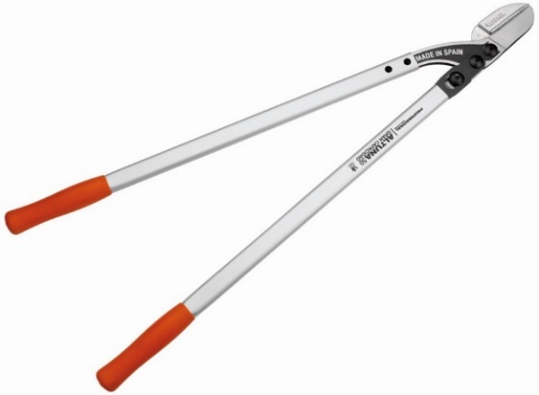 | Troncarami professionale a due mani. 90 cm. Incudine dritta con Sistema di riduzione dello sforzo. Manici ergonomici ovali in alluminio. Molto leggera ed efficiente. Per legni secchi e verdi, alberi da frutto, ulivi, mandorli, ciliegi, meli. Capacità di taglio: 40 mm. | 2 | 0 | 88.24 € | 40% | 0% | 52.94 € | 0.00 € | RG
ALTUNA 50-100 | 8413491011202 |  | Troncarami professionale a due mani. 100 cm. Incudine dritta con Sistema di riduzione dello sforzo. Manici ergonomici ovali in alluminio. Molto leggera ed efficiente. Per legni secchi e verdi, alberi da frutto, ulivi, mandorli, ciliegi, meli. Capacità di taglio: 40 mm. | 2 | 0 | 89.59 € | 40% | 0% | 53.75 € | 0.00 € | RG
ALTUNA 51-80 | 8413491011387 | 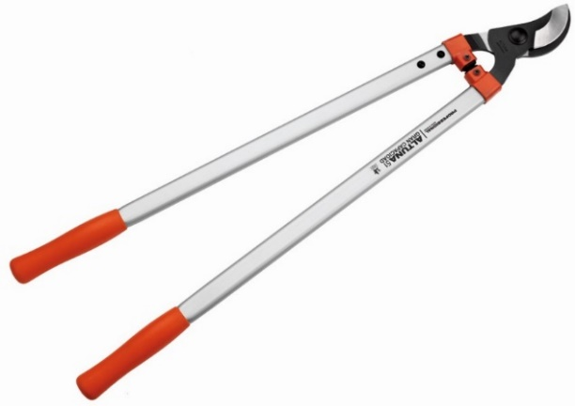 | Troncarami professionale a due mani con alta capacità di taglio. 80 cm. Sistema ROTARY. Taglio bypass. Manici rinforzati in alluminio. Molto leggera ed efficiente. Per alberi da frutto, ulivi, mandorli, ciliegi, meli. Capacità di taglio: 40 mm. | 2 | 0 | 83.33 € | 40% | 0% | 50.00 € | 0.00 € | RG
ALTUNA 51-90 | 8413491011394 |  | Troncarami professionale a due mani con alta capacità di taglio. 90 cm. Sistema ROTARY. Taglio bypass. Manici rinforzati in alluminio. Molto leggera ed efficiente. Per alberi da frutto, ulivi, mandorli, ciliegi, meli. Capacità di taglio: 40 mm. | 2 | 0 | 85.42 € | 40% | 0% | 51.25 € | 0.00 € | RG
ALTUNA 52-80 | 8413491011400 | 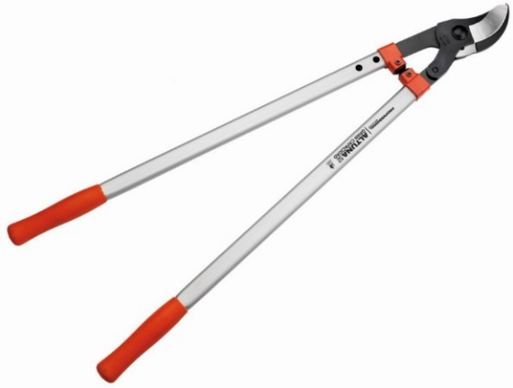 | Troncarami professionale a due mani con alta capacità di taglio. 80 cm. Sistema ROTARY. Taglio bypass. Sforzo ridotto. Manici rinforzati in alluminio. Molto leggero ed efficiente. Per alberi da frutto, ulivi, mandorli, ciliegi, meli. Capacità di taglio: 40 mm. | 2 | 0 | 85.01 € | 40% | 0% | 51.01 € | 0.00 € | RG
ALTUNA 52-90 | 8413491011417 |  | Troncarami professionale a due mani con alta capacità di taglio. 90 cm. Sistema ROTARY. Taglio bypass. Sforzo ridotto. Manici rinforzati in alluminio. Molto leggero ed efficiente. Per alberi da frutto, ulivi, mandorli, ciliegi, meli. Capacità di taglio: 40 mm. | 2 | 0 | 87.61 € | 40% | 0% | 52.57 € | 0.00 € | RG
ALTUNA 0340-82 | 8413491340821 |  | Troncarami professionale a due mani da 82 cm. Alta capacità di taglio. Leggere e robuste per un uso intensivo. Manici in alluminio. Capacità di taglio: 40 mm. | 2 | 0 | 77.81 € | 40% | 0% | 46.69 € | 0.00 € | OM
ALTUNA 0340-90 | 8413491009995 | 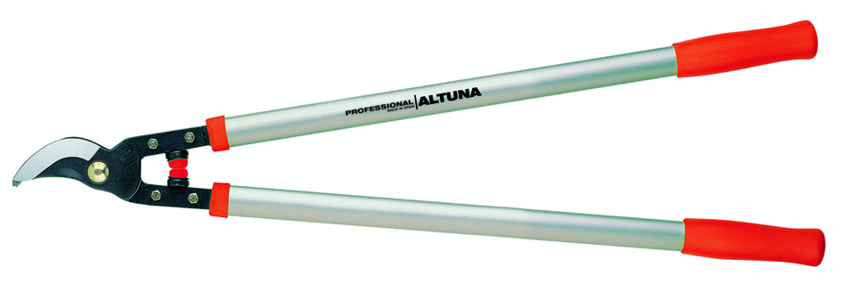 | Troncarami professionale a due mani da 90 cm. Alta capacità di taglio. Leggere e robuste per un uso intensivo. Manici in alluminio. Capacità di taglio: 40 mm. | 2 | 0 | 79.61 € | 40% | 0% | 47.77 € | 0.00 € | RG
29604 RE240 | 8413491017907 | 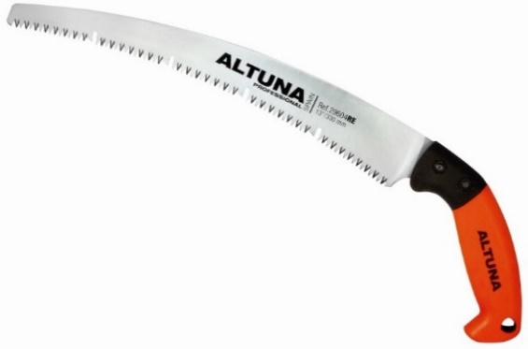 | Sega professionale per potatura con lama curva rettificata e fessure di estrazione. Denti giapponesi. Impugnatura ergonomica in fibra. Con guaina. 240 mm. | 6 | 0 | 24.33 € | 40% | 0% | 14.60 € | 0.00 € | OM
29604 RE270 | 8413491017914 |  | Sega professionale per potatura con lama curva rettificata e fessure di estrazione. Denti giapponesi. Impugnatura ergonomica in fibra. Con guaina. 270 mm. | 6 | 0 | 25.46 € | 40% | 0% | 15.28 € | 0.00 € | OM
29604 RE330 | 8413491017921 |  | Sega professionale per potatura con lama curva rettificata e fessure di estrazione. Denti giapponesi. Impugnatura ergonomica in fibra. Con guaina. 330 mm. | 6 | 0 | 28.53 € | 40% | 0% | 17.12 € | 0.00 € | T
29604RE240MA | 8413491029894 | 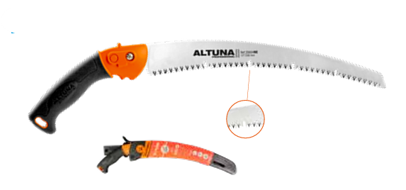 | Scie de taille professionnelle avec lame courbée rectifiée avec fentes d'extraction. Denture japonaise. Poignée ergonomique en fibre. Avec étui. 240 mm. | 10 | 0 | 24.33 € | 40% | 0% | 14.60 € | 0.00 €
9604RE270MA | 8413491029900 |  | Scie de taille professionnelle avec lame courbée rectifiée avec fentes d'extraction. Denture japonaise. Poignée ergonomique en fibre. Avec étui. 270 mm. | 10 | 0 | 25.46 € | 40% | 0% | 15.28 € | 0.00 €
29604RE330MA | 8413491029917 |  | Scie de taille professionnelle avec lame courbée rectifiée avec fentes d'extraction. Denture japonaise. Poignée ergonomique en fibre. Avec étui. 330 mm. | 10 | 0 | 28.53 € | 40% | 0% | 17.12 € | 0.00 €
29604 R240 | 8413491011462 |  | Sega professionale per potatura. Lama curva rettificata. Lama in acciaio temprato. Denti giapponesi. Impugnatura in alluminio gommato. Con guaina. 240 mm. | 10 | 0 | 24.33 € | 40% | 0% | 14.60 € | 0.00 € | RG
29604 R270 | 8413491011479 |  | Sega professionale per potatura. Lama curva rettificata. Lama in acciaio temprato. Denti giapponesi. Impugnatura in alluminio gommato. Con guaina. 270 mm. | 10 | 0 | 22.44 € | 40% | 0% | 13.46 € | 0.00 € | RG
29604 R330 | 8413491011486 |  | Sega professionale per potatura. Lama curva rettificata. Lama in acciaio temprato. Denti giapponesi. Impugnatura in alluminio gommato. Con guaina. 330 mm. | 10 | 0 | 24.10 € | 40% | 0% | 14.46 € | 0.00 € | T
29607 | 8413491296074 |  | Sega professionale per potatura con lama diritta. Denti giapponesi. Impugnatura in alluminio gommato. Con guaina. 270 mm. | 10 | 0 | 22.25 € | 40% | 0% | 13.35 € | 0.00 € | OM
29608 | 8413491296081 | 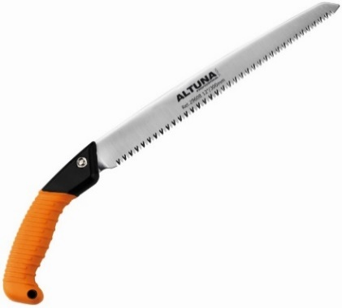 | Sega professionale per potatura con lama diritta. Denti giapponesi. Impugnatura in alluminio gommato. Con guaina. 330 mm. | 10 | 0 | 23.33 € | 40% | 0% | 14.00 € | 0.00 € | T
29622 | 8413491296227 | 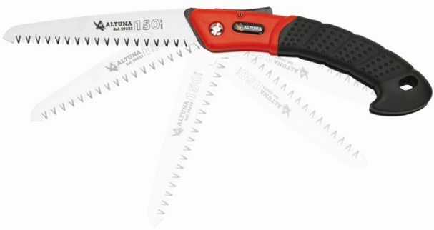 | Sega professionale pieghevole per potatura. Denti giapponesi. Impugnatura bimateriale. 150 mm. | 10 | 0 | 22.44 € | 40% | 0% | 13.46 € | 0.00 € | OM
29623 | 8413491296234 |  | Sega professionale pieghevole per potatura. Denti giapponesi. Impugnatura bimateriale. 180 mm. | 10 | 0 | 22.97 € | 40% | 0% | 13.78 € | 0.00 € | T
29610 | 8413491296104 |  | Sega giapponese a lama diritta. Lama rettificata pieghevole. 180 mm. | 10 | 0 | 22.81 € | 40% | 0% | 13.69 € | 0.00 € | RG
29602 | 8413491007373 |  | Sega professionale per potatura con lama curva. Denti giapponesi. Manici in legno. Con fodero. 330 mm. | 10 | 0 | 22.03 € | 40% | 0% | 13.22 € | 0.00 € | T
29603 | 8413491009551 |  | Sega professionale per potatura con lama curva. Denti giapponesi. Manici in legno. Con fodero. 280 mm. | 10 | 0 | 21.69 € | 40% | 0% | 13.01 € | 0.00 € | RG
29604 | 8413491296043 |  | Sega professionale per potatura con lama curva. Denti giapponesi. Impugnatura in alluminio gommato. Con fodero. 330 mm. | 10 | 0 | 22.03 € | 40% | 0% | 13.22 € | 0.00 € | T
J425 | 8413491015149 |  | Sega professionale per potatura. Lama curva rettificata. Denti giapponesi. Manici in legno. Con fodero. 330 mm. | 6 | 0 | 13.66 € | 40% | 0% | 8.20 € | 0.00 € | T
J422 | 8413491011196 |  | Sega professionale per potatura. Lama curva rettificata. Denti giapponesi. Impugnatura per bimateriale. Con fodero. 330 mm. | 6 | 0 | 13.66 € | 40% | 0% | 8.20 € | 0.00 € | T
J420 | 8413491008363 |  | Sega per potatura con lama dritta pieghevole. Denti giapponesi. 160 mm. | 12 | 0 | 13.12 € | 40% | 0% | 7.87 € | 0.00 € | T
29612 | 8413491296128 |  | Sega giapponese dentata per cartongesso, rami o radici spesse. 160 mm. | 10 | 0 | 22.03 € | 40% | 0% | 13.22 € | 0.00 € | RG
J500 | 8413491017013 |  | COMMIT PLUS Troncarami a due mani per il giardino. Taglio bypass con gancio. Manici in teflon bimateriale. Capacità di taglio: 35 mm. | 4 | 0 | 29.46 € | 40% | 0% | 17.68 € | 0.00 € | RG
J501 | 8413491017020 |  | COMMIT PLUS Troncarami a due mani per il giardino. Taglio bypass con gancio. Sistema di riduzione dello sforzo. Bimateriale. Manici in teflon. Capacità di taglio: 35 mm. | 4 | 0 | 35.37 € | 40% | 0% | 21.22 € | 0.00 € | T
J502 | 8413491017037 |  | COMMIT PLUS Troncarami telescopiche a due mani per il giardino. Taglio bypass con gancio. Sistema di riduzione dello sforzo. Manici in teflon bimateriale. Capacità di taglio: 35 mm. | 4 | 0 | 50.72 € | 40% | 0% | 30.43 € | 0.00 € | T
J503 | 8413491017044 |  | Cesoie per siepi professionali COMMIT PLUS. Lama ondulata. Manici in teflon bimateriale. | 8 | 0 | 31.83 € | 40% | 0% | 19.10 € | 0.00 € | RG
J504 | 8413491020044 |  | Cesoie telescopiche per siepi da giardino COMMIT PLUS. 69-91 cm. Lama ondulata. Manici in teflon bimateriale. Capacità di taglio: 22 mm. | 4 | 0 | 46.59 € | 40% | 0% | 27.95 € | 0.00 € | RG
1041-52 | 8413491104126 |  | Cesoie per siepi professionali. 52 cm. Lama dritta laminata. Manici in legno laccato. Lama di taglio da 22 cm. Regolazione facile e rapida. | 2 | 0 | 50.83 € | 40% | 0% | 30.50 € | 0.00 € | T
1071-52 | 8413491107127 |  | Cesoie per siepi professionali. 52 cm. Lama dritta laminata. Manici in alluminio. Lama di taglio da 22 cm. Regolazione facile e veloce. Culo in gomma. | 2 | 0 | 47.50 € | 40% | 0% | 28.50 € | 0.00 € | T
1091T | 8413491109114 |  | Cesoie per siepi telescopiche, 72 cm-105 cm. Facile da regolare. | 2 | 0 | 66.08 € | 40% | 0% | 39.65 € | 0.00 € | T
ALT32CS-57 | 8413491027463 |  | Cesoie per siepi da 57 cm. Manici in alluminio. Molto leggere. Lama da 24 cm. Bordo dritto. Lama seghettata per tagliare i rami. Per tagliare tutti i tipi di siepi. 1.050 g. | 2 | 0 | 64.74 € | 40% | 0% | 38.84 € | 0.00 € | T
ALT32CS-73 | 8413491027470 |  | Cesoie per siepi da 73 cm. Manici in alluminio. Molto leggere. Lama da 24 cm. Bordo dritto. Lama seghettata per tagliare i rami. Per tagliare tutti i tipi di siepi. 1.050 g. | 2 | 0 | 69.85 € | 40% | 0% | 41.91 € | 0.00 € | OM
ALTUNA 30CS-57 | 8413491009742 |  | Cesoie per siepi per uso professionale da 57 cm. Manici in alluminio. Massima leggerezza. Lama da taglio da 24 cm. Bordo della lama dritto. Con denti nella lama per la potatura dei rami. Per potare tutti i tipi di siepi.. | 2 | 0 | 65.99 € | 40% | 0% | 39.59 € | 0.00 € | T
ALTUNA 30CS-73 | 8413491009773 |  | Cesoie per siepi per uso professionale da 73 cm. Manici in alluminio. Massima leggerezza. Lama da taglio da 24 cm. Bordo della lama dritto. Con denti nella lama per la potatura dei rami. Per potare tutti i tipi di siepi.. | 2 | 0 | 72.46 € | 40% | 0% | 43.48 € | 0.00 € | OM
ALTUNA 30CS-78 | 8413491011516 |  | Cesoie per siepi per uso professionale da 78 cm. Manici in alluminio. Massima leggerezza. Lama da taglio da 24 cm. Bordo della lama dritto. Con denti nella lama per la potatura dei rami. Per potare tutti i tipi di siepi.. | 2 | 0 | 76.56 € | 40% | 0% | 45.94 € | 0.00 € | OM
ALTUNA 25CS-57 | 8413491011691 |  | Cesoie per siepi professionali. 57 cm. Manici in fibra di carbonio. Massima leggerezza. Lama da taglio da 24 cm. Bordo della lama dritto. Con denti nella lama per la potatura dei rami. Per potare tutti i tipi di siepi. | 2 | 0 | 76.55 € | 40% | 0% | 45.93 € | 0.00 € | T
ALTUNA 25CS-68 | 8413491012803 |  | Cesoie per siepi professionali. 68 cm. Manici in fibra di carbonio. Massima leggerezza. Lama da taglio da 24 cm. Bordo della lama dritto. Con denti nella lama per la potatura dei rami. Per potare tutti i tipi di siepi. | 2 | 0 | 80.86 € | 40% | 0% | 48.52 € | 0.00 € | OM
ALTUNA 25CS-78 | 8413491980621 |  | Cesoie per siepi professionali. 78 cm. Manici in fibra di carbonio. Massima leggerezza. Lama da taglio da 24 cm. Bordo della lama dritto. Con denti nella lama per la potatura dei rami. Per potare tutti i tipi di siepi. | 2 | 0 | 88.78 € | 40% | 0% | 53.27 € | 0.00 € | OM
1075 | 8413491023199 |  | Cesoie per erba. Rotazione di 180º. Testa per gli angoli. | 6 | 0 | 25.75 € | 40% | 0% | 15.45 € | 0.00 € | RG
J479 | 8413491004792 |  | Cesoie per erba. Rotazione di 360º. Testa per gli angoli. | 6 | 0 | 30.91 € | 40% | 0% | 18.55 € | 0.00 € | RG
J452 | 8413491004525 |  | Forbici da giardino a 1 mano 3 colori. 200 mm. Capacità di taglio: 20 mm. | 12 | 0 | 9.74 € | 40% | 0% | 5.84 € | 0.00 € | TV
J441 | 8413491007779 |  | Cesoie da giardino. 21 cm. Lama dritta. Manici in alluminio bi-materiale gommato. 235 g. Capacità di taglio: 20 mm. | 12 | 0 | 13.68 € | 40% | 0% | 8.21 € | 0.00 € | T
J442 | 8413491007670 |  | Troncarami professionale a due mani da 70 cm per il giardino. Sistema di moltiplicazione. Manici in bi-materiale. | 6 | 0 | 33.25 € | 40% | 0% | 19.95 € | 0.00 € | RG
J443 | 8413491007687 |  | Troncarami professionale a due mani da 70 cm per il giardino. Sistema di moltiplicazione. Manici in bi-materiale. Taglio a incudine. | 6 | 0 | 33.86 € | 40% | 0% | 20.32 € | 0.00 € | T
J446 | 8413491007717 |  | Troncarami professionale a due mani telescopica da 65-89 cm per il giardino. Sforzo ridotto. Manici in bi-materiale. | 6 | 0 | 48.81 € | 40% | 0% | 29.29 € | 0.00 € | T
J447 | 8413491007724 |  | Cesoie per siepi da giardino a lama diritta da 58 cm. Sistema integrato di taglio dei rami. Manici in bi-materiale. Paraurti in gomma. | 6 | 0 | 31.88 € | 40% | 0% | 19.13 € | 0.00 € | T
J448 | 8413491007731 |  | Cesoie per siepi da giardino da 56 cm. Lama ondulata. Manici in bi-materiale. | 6 | 0 | 31.88 € | 40% | 0% | 19.13 € | 0.00 € | T
J449 | 8413491007755 |  | Cesoie per siepi telescopiche, per il giardino 68cm-91cm. Lame ondulate. Manici in bi-materiale. | 6 | 0 | 48.61 € | 40% | 0% | 29.17 € | 0.00 € | T
KIT1 | 8413491024332 |  | Kit composto da 1 cesoia + 1 troncarami + 1 seghetto | 4 | 0 | 30.49 € | 40% | 0% | 18.29 € | 0.00 € | RG
KIT415 | 8413491033020 |  | Kit per potatura e manutenzione del giardino. Composto da 1 forbice J410 + 1 troncarami fibra da 40 cm - Capacità di taglio: 30 mm. | 4 | 0 | 20.99 € | 40% | 0% | 12.59 €
KIT416 | 8413491033587 |  | Kit per potatura e manutenzione del giardino. Composto da 1 forbice J410 + 1 seghetto pieghevole multiposizione. | 4 | 0 | 16.70 € | 40% | 0% | 10.02 €
J410 | 8413491027487 |  | Forbici da potatura ergonomiche con impugnatura antiscivolo in doppio materiale. Capacità di taglio: 25 mm. Con custodia trasparente. | 4 | 0 | 11.30 € | 40% | 0% | 6.78 € | 0.00 €
90611 | 8413491019673 |  | Asta telescopica ovale pieghevole, denti giapponesi con gancio 1,50+1,50+1,50 m. | 6 | 0 | 100.44 € | 40% | 0% | 60.26 € | 0.00 € | RG
90612 | 8413491906126 |  | Asta telescopica ovale pieghevole, denti giapponesi con gancio 1+1 m. | 6 | 0 | 74.12 € | 40% | 0% | 44.47 € | 0.00 € | RG
90613 | 8413491021584 |  | Asta telescopica ovale pieghevole, denti giapponesi con gancio. 1,5+1,5 m. | 6 | 0 | 80.55 € | 40% | 0% | 48.33 € | 0.00 € | RG
90614 | 8413491906140 |  | Asta telescopica ovale pieghevole. Sega dentata giapponese. Senza gancio. 1,00+1,00 m. | 6 | 0 | 74.12 € | 40% | 0% | 44.47 € | 0.00 € | RG
90615 | 8413491906157 |  | Asta telescopica ovale pieghevole. Sega dentata giapponese. Senza gancio. 1,50+1,50 m. | 6 | 0 | 80.46 € | 40% | 0% | 48.28 € | 0.00 € | RG
90405AL | 8413491030272 |  | Asta professionale ovale telescopica. Sega con denti giapponesi senza gancio, con custodia da trasporto. Ultraleggera. 1+1 m. | 10 | 0 | 46.16 € | 40% | 0% | 27.70 € | 0.00 €
90406AL | 8413491030289 |  | Asta professionale ovale telescopica. Sega con denti giapponesi senza gancio, con custodia da trasporto. Ultraleggera. 1,5+1,5 m. | 10 | 0 | 50.07 € | 40% | 0% | 30.04 € | 0.00 €
90407AL | 8413491030258 |  | Asta telescopica ovale professionale. Sega con denti giapponesi, gancio e custodia da trasporto. Ultraleggera. 1+1 m. | 10 | 0 | 49.14 € | 40% | 0% | 29.48 € | 0.00 €
90408AL | 8413491030265 |  | Asta telescopica ovale professionale. Sega con denti giapponesi, gancio e custodia da trasporto. Ultraleggera. 1,5+1,5 m. | 10 | 0 | 53.05 € | 40% | 0% | 31.83 € | 0.00 €
90892 | 8413491017976 |  | Asta fissa ovale professionale con sega dentata giapponese. Con gancio. Max: 3,9 m. | 15 | 0 | 51.71 € | 40% | 0% | 31.03 € | 0.00 € | T
90701 | 8413491009483 |  | Asta professionale. Testa intercambiabile. 1 + 1 m. | 6 | 0 | 48.22 € | 40% | 0% | 28.93 € | 0.00 € | T
90703 | 8413491009582 |  | Asta professionale. Testa intercambiabile. 1,5 + 1,5 + 1,5 m. | 6 | 0 | 72.78 € | 40% | 0% | 43.67 € | 0.00 € | T
29604R3HE | 8413491018089 |  | Sega di ricambio per aste. Lama curva rettificata e fessure di estrazione. Denti giapponesi. | 10 | 0 | 16.73 € | 40% | 0% | 10.04 € | 0.00 € | T
90710 | 8413491009414 |  | Sega di ricambio per aste ovali e fisse. Denti giapponesi. Con gancio. 330 mm. | 50 | 0 | 22.05 € | 40% | 0% | 13.23 € | 0.00 € | T
90711 | 8413491906317 |  | Sega di ricambio per aste ovali e fisse. Denti giapponesi. Doppio gancio. 330 mm. | 50 | 0 | 28.54 € | 40% | 0% | 17.12 € | 0.00 € | RG
90705 | 8413491011028 |  | Asta telescopica ovale professionale. Sega dentata giapponese. Senza gancio. 1+1 m. | 10 | 0 | 66.23 € | 40% | 0% | 39.74 € | 0.00 € | RG
90707 | 8413491011042 |  | Asta telescopica ovale professionale. Sega dentata giapponese. Con gancio. 1+1 m. | 10 | 0 | 72.15 € | 40% | 0% | 43.29 € | 0.00 € | RG
90633 | 8413491906331 |  | Asta telescopica ovale professionale con sega dentata giapponese. Doppio gancio. 1,5+1,5m+1,5m. | 6 | 0 | 120.83 € | 40% | 0% | 72.50 € | 0.00 € | RG
90877 | 8413491908779 |  | Asta fissa ovale professionale. Sega dentata giapponese. Senza gancio. 170 cm. Sega 90600H. | 6 | 0 | 42.76 € | 40% | 0% | 25.66 € | 0.00 € | T
90879 | 8413491024349 |  | Asta fissa ovale professionale. Sega curva rettificata. Denti giapponesi. Senza gancio. 170 cm. Sega J425H | 10 | 0 | 26.56 € | 40% | 0% | 15.94 € | 0.00 € | T
90821 | 8413491908212 |  | Asta telescopica ovale professionale. Sega dentata giapponese. Lama fissa. 1,5m+1,5m. Senza gancio. | 10 | 0 | 69.27 € | 40% | 0% | 41.56 € | 0.00 € | RG
90880 | 8413491011363 |  | Asta fissa ovale professionale con sega dentata giapponese. Senza gancio. 1,90 m. | 15 | 0 | 43.33 € | 40% | 0% | 26.00 € | 0.00 € | RG
90882 | 8413491011745 |  | Asta fissa ovale professionale con sega dentata giapponese. Senza gancio. 2,40 m. | 10 | 0 | 45.08 € | 40% | 0% | 27.05 € | 0.00 € | RG
90881 | 8413491011370 |  | Asta fissa ovale professionale con sega dentata giapponese. Con gancio. 1,90 m. | 15 | 0 | 46.35 € | 40% | 0% | 27.81 € | 0.00 € | RG
90883 | 8413491011752 |  | Asta fissa ovale professionale con sega dentata giapponese. Con gancio. 2,40 m. | 10 | 0 | 48.37 € | 40% | 0% | 29.02 € | 0.00 € | RG
90822 | 8413491908229 |  | Asta rotonda professionale estensibile da 1,85 m a 2,90 m. Con sega dentata giapponese. Doppio gancio. | 6 | 0 | 50.01 € | 40% | 0% | 30.01 € | 0.00 € | T
90664 | 8413491011288 |  | Asta professionale per potatura alberi con azione a catena e blocco dell'impugnatura. Meccanismo integrato all'interno dell'asta. Asta rotonda. 2,00 m. | 10 | 0 | 61.56 € | 40% | 0% | 36.94 € | 0.00 € | T
90601 | 8413491906010 |  | Asta professionale per potatura alberi con sega giapponese dentata. Sistema a tripla cremagliera per un minore sforzo. Impugnatura rotonda estensibile in alluminio. 2,00+2,00 m. | 6 | 0 | 139.17 € | 40% | 0% | 83.50 € | 0.00 € | T
J496 | 8413491012100 |  | Asta professionale per potatura alberi con sega giapponese dentata. Sistema di riduzione a puleggia. Asta rotonda in alluminio allungabile. 1,50 + 1,50 m. | 6 | 0 | 55.46 € | 40% | 0% | 33.28 € | 0.00 € | RG
J497 | 8413491009179 |  | Asta professionale per potatura alberi con sega giapponese dentata. Sistema di riduzione a puleggia. Asta rotonda in alluminio allungabile. 2,00 + 2,00 m. | 6 | 0 | 92.67 € | 40% | 0% | 55.60 € | 0.00 € | RG
90901 | 8413491017051 |  | Asta professionale extra lunga con sega e forbici. Impugnatura ovale rinforzata con guida. 1,60+1,60+1,60 m. | 6 | 0 | 94.74 € | 40% | 0% | 56.84 € | 0.00 € | T
90902 | 8413491017068 |  | Asta professionale extra lunga con sega e forbici. Impugnatura ovale rinforzata con guida. 2,00+2,00+2,00 m. | 6 | 0 | 108.93 € | 40% | 0% | 65.36 € | 0.00 € | T
90910 | 8413491017075 |  | Sega dentata giapponese per asta professionale extra lunga. Con fodero. | 6 | 0 | 59.48 € | 40% | 0% | 35.69 € | 0.00 € | T
90920 | 8413491017082 |  | Tagliarami professionale per asta XXL. Conk fodero. | 8 | 0 | 92.65 € | 40% | 0% | 55.59 € | 0.00 € | T
1261 | 8413491126104 |  | Forbici per la vendemmia e la raccolta dell'uva. Lama dritta. Manici ergonomici in fibra. 180 mm. | BOX 24 / BLISTER 10 | 0 | 6.50 € | 40% | 0% | 3.90 € | 0.00 € | RG
95000 | 8413491950006 |  | Forbici professionali e classiche per la raccolta dell'uva. Forgiate con manici sagomati. Peso 175 g. 180 mm. | BOX 12 / BLISTER 10 | 0 | 6.32 € | 40% | 0% | 3.79 € | 0.00 € | RG
95012 | 8413491007359 |  | Forbici classiche professionale per la raccolta dell'uva. Forgiata con manici profilati. 180 mm. 160 g. | BOX 12 / BLISTER 10 | 0 | 6.49 € | 40% | 0% | 3.89 € | 0.00 € | RG
95001 | 8413491095011 |  | Forbici classiche per la raccolta. Lama dritta. Lama forgiata allungata con denti. 190 mm. | BOX 12 / BLISTER 10 | 0 | 5.87 € | 40% | 0% | 3.52 € | 0.00 € | T
1271 INOX | 8413491014432 |  | Forbici per la vendemmia o forbici per la raccolta. Lama e controlama diritta in acciaio inox. Manici simmetrici ed ergonomici in fibra. Valide per destri e mancini. 180 mm. | 10 | 0 | 7.93 € | 40% | 0% | 4.76 € | 0.00 € | RG
1281 INOX | 8413491014425 |  | Forbici per la raccolta degli agrumi. Lama e controlama curva e corta in acciaio inox. Manici simmetrici in fibra. Valide per destri e mancini. 180 mm. | 10 | 0 | 7.93 € | 40% | 0% | 4.76 € | 0.00 € | T
1291 INOX | 8413491014418 |  | Forbici da raccolta con lama corta e diritta. Lama e controlama diritte. In acciaio inox. Manici simmetrici in fibra. Valide per destri e mancini. 180 mm. | 10 | 0 | 7.93 € | 40% | 0% | 4.76 € | 0.00 € | RG
1270 | 8413491127002 |  | Forbici da raccolta classiche per la vendemmia e la raccolta dell'uva. Lama lunga e diritta. 190 mm. | 10 | 0 | 7.93 € | 40% | 0% | 4.76 € | 0.00 € | RG
1280 | 8413491128009 |  | Forbici da raccolta per agrumi e alberi da frutto. Lama e controlama curve. Lama corta per non danneggiare i frutti. 170 mm. | 10 | 0 | 6.56 € | 40% | 0% | 3.94 € | 0.00 € | RG
1290 | 8413491129006 |  | Forbici da raccolta per agrumi e per la raccolta in generale. Lama e controlama diritta e corta. 170 mm. | 10 | 0 | 6.56 € | 40% | 0% | 3.94 € | 0.00 € | RG
0845 INOX | 8413491016467 |  | Forbici da raccolta per aglio e cipolle. Manici rinforzati in acciaio laminato per un uso intensivo. | 10 | 0 | 13.52 € | 40% | 0% | 8.11 € | 0.00 € | RG
0882 | 8413491010311 |  | Forbice per la raccolta di agrumi. 140 mm. | 10 | 0 | 12.78 € | 40% | 0% | 7.67 € | 0.00 € | RG
1295 | 8413491011677 |  | Forbici da raccolta con lama corta e diritta. | 24 | 0 | 13.12 € | 40% | 0% | 7.87 € | 0.00 € | T
1272 | 8413491009162 |  | Forbici per la raccolta. Lama lunga e diritta con molla di compressione. 210 mm. | 8 | 0 | 8.24 € | 40% | 0% | 4.94 € | 0.00 € | T
J486 | 8413491022802 |  | Forbici per raccogliere le rose. Con manici in alluminio. | 6 | 0 | 16.89 € | 40% | 0% | 10.13 € | 0.00 € | T
1260INOXVFU | 8413491030449 |  | Forbici bimateriali con fodero rigido. Lama longa curva | 15 | 0 | 6.75 € | 40% | 0% | 4.05 € | 0.00 €
1261INOXVFU | 8413491030425 |  | Forbici bimateriali con fodero rigido. Lama reta longa com ponta. | 15 | 0 | 6.75 € | 40% | 0% | 4.05 € | 0.00 €
1262INOXVFU | 8413491030418 |  | Forbici bimateriali con fodero rigido. Lama reta ponta larga arredondada. | 15 | 0 | 6.75 € | 40% | 0% | 4.05 € | 0.00 €
1280INOXVFU | 8413491030401 |  | Forbici bimateriali con fodero rigido. Lama curva speciale per agrumi. | 15 | 0 | 6.75 € | 40% | 0% | 4.05 € | 0.00 €
1253INOXVFU | 8413491031477 |  | Forbici bimateriali con fodero rigido. Lama piccola curva. | 15 | 0 | 6.75 € | 40% | 0% | 4.05 € | 0.00 €
1260V | 8413491031453 |  | Forbici per la vendemmia e la raccolta in acciaio al carbonio. Lama longa curva. | BOX 24 / BLISTER 10 | 0 | 5.99 € | 40% | 0% | 3.59 € | 0.00 €
1261V | 8413491031460 |  | Forbici per la vendemmia e la raccolta in acciaio al carbonio. Lama reta longa. | BOX 24 / BLISTER 10 | 0 | 5.99 € | 40% | 0% | 3.59 € | 0.00 €
1260INOXV | 8413491033051 |  | Forbici per la vendemmia e la raccolta. Lama stretta e allungata in acciaio inossidabile. Leggera, comoda e precisa. Impugnature ergonomiche in due materiali.. | 10 | 0 | 6.25 € | 40% | 0% | 3.75 € | 0.00 €
1261INOXV | 8413491032672 |  | Forbici da raccolto leggere, comode e resistenti. Per la raccolta di uva, frutta e fiori. Lame in acciaio inossidabile. Impugnature ergonomiche in due materiali. | 10 | 0 | 6.25 € | 40% | 0% | 3.75 € | 0.00 €
1262INOXV | 8413491032672 |  | Forbici da raccolta leggere, comode e resistenti. Per la raccolta di uva, frutta e fiori. Lame lunghe con punta arrotondata in acciaio inossidabile. Impugnature ergonomiche in due materiali. | 10 | 0 | 6.25 € | 40% | 0% | 3.75 € | 0.00 €
1270N | 8413491031583 |  | Forbici da raccolta. Lama diritta e allungata. Impugnature gommate antiscivolo. | 10 | 0 | 7.75 € | 40% | 0% | 4.65 € | 0.00 €
1272N | 8413491031590 |  | Forbici da raccolta. Lama diritta e allungata. Impugnature gommate antiscivolo. | 10 | 0 | 7.75 € | 40% | 0% | 4.65 € | 0.00 €
1275N | 8413491031576 |  | Forbici da raccolta. Lama ricurva e punta affilata. Impugnature gommate antiscivolo. | 10 | 0 | 7.75 € | 40% | 0% | 4.65 € | 0.00 €
1280N | 8413491031606 |  | Forbici da raccolta. Lama ricurva e diritta. Impugnature gommate ed ergonomiche. | 10 | 0 | 7.75 € | 40% | 0% | 4.65 € | 0.00 €
1290N | 8413491031569 |  | Forbici da raccolta. Lama diritta, corta e arrotondata. Impugnature gommate antiscivolo | 10 | 0 | 7.75 € | 40% | 0% | 4.65 € | 0.00 €
97006 | 8413491015309 |  | Guaina/copertura professionale in fibra flessibile per forbici da potatura o seghe a una mano. | 6 | 0 | 11.82 € | 40% | 0% | 7.09 € | 0.00 € | T
97001 | 8413491970011 |  | Fodero in pelle per forbici da potatura a una mano. | 6 | 0 | 11.82 € | 40% | 0% | 7.09 € | 0.00 € | RG
97004 | 8413491010434 |  | Custodia professionale in pelle per forbici. | 12 | 0 | 14.27 € | 40% | 0% | 8.56 € | 0.00 € | RG
97005 | 8413491010441 |  | Custodia professionale in pelle per forbici, seghe pieghevoli e coltelli. | 12 | 0 | 35.72 € | 40% | 0% | 21.43 € | 0.00 € | RG
8130 | 8413491813004 |  | Affilatrice speciale per sgrossare. Con deposito di olio. | 10 | 0 | 10.14 € | 40% | 0% | 6.08 € | 0.00 € | RG
8140 | 8413491814001 |  | Affilatore speciale rotondo per riaffilare i taglienti delle forbici da potatura. | 10 | 0 | 12.91 € | 40% | 0% | 7.75 € | 0.00 € | T
8141 | 8413491027456 |  | Triplo affilatore per forbici e catene per motoseghe in carburo di tungsteno con coltello. | 10 | 0 | 24.59 € | 40% |  | 14.75 € | 0.00 €
8150 | 8413491815008 |  | Speciale affilacoltelli per riaffilare i taglienti. Con sistema di ventose. . | 10 | 0 | 19.59 € | 40% | 0% | 11.75 € | 0.00 € | T
8110 | 8413491082004 |  | Pietre a due grane. 150 y 320 una per sgrossare e l'altra per tagliare. | 50 | 0 | 6.76 € | 40% | 0% | 4.06 € | 0.00 € | T
8125 | 8413491011493 |  | Affilatore a 220 grani. | 25 | 0 | 5.85 € | 40% | 0% | 3.51 € | 0.00 € | RG
DIC220 | 8413491995953 |  | Affiliatore per catene di motoseghe elettriche. | 6 | 0 | 49.14 € | 40% | 0% | 29.48 € | 0.00 € | RG
8441 | 8413491025728 |  | KIT di innesto / forbici manuali per potatura con tre misure. Custodia in nylon per il trasporto. | 6 | 0 | 27.47 € | 40% | 0% | 16.48 € | 0.00 € | T
8440 | 8413491010366 |  | Strumento d'innesto professionale per alberi da frutto, vigneti, giardini, foreste, ecc. Taglio preciso. 430 mm. | 6 | 0 | 46.16 € | 40% | 0% | 27.70 € | 0.00 € | T
8400 | 8413491840000 |  | Coltello da innesto pieghevole senza punta. 170 mm. | 12 | 0 | 13.00 € | 40% | 0% | 7.80 € | 0.00 € | T
8420 | 8413491842004 |  | Coltello da innesto pieghevole con punta in ottone. 220 mm. | 12 | 0 | 27.08 € | 40% | 0% | 16.25 € | 0.00 € | T
8431 | 8413491017105 |  | Coltello da innesto pieghevole. Manico in legno. | 20 | 0 | 28.60 € | 40% | 0% | 17.16 € | 0.00 € | RG
8432 | 8413491017112 |  | Coltello da innesto pieghevole. Manico in legno. Lama dritta. | 20 | 0 | 28.60 € | 40% | 0% | 17.16 € | 0.00 € | RG
8465 | 8413491024288 |  | Coltello pieghevole multiuso | 10 | 0 | 9.72 € | 40% | 0% | 5.83 € | 0.00 € | RG
8455 | 8413491017136 |  | Coltello multiuso in acciaio inox. Lama dentata. | 10 | 0 | 10.96 € | 40% | 0% | 6.58 € | 0.00 € | RG
8450 | 8413491012629 |  | Coltello multiuso in acciaio inox. 220 mm. | 10 | 0 | 10.96 € | 40% | 0% | 6.58 € | 0.00 € | T
8460 | 8413491014647 |  | Multiutensile 16 in 1. | 6 | 0 | 19.23 € | 40% | 0% | 11.54 € | 0.00 € | RG
9110 | 8413491027500 |  | Ascia multifunzionale in fibra di carbonio con martello e fodero. | 6 | 0 | 18.64 € | 40% | 0% | 11.18 € | 0.00 € | RG
8280 | 8413491082806 |  | Ascia trattata termicamente e forgiata in un unico pezzo. Manico in legno. Lunghezza 35 cm. Peso 300 g. | 6 | 0 | 21.45 € | 40% | 0% | 12.87 € | 0.00 € | T
8281 | 8413491082813 |  | Ascia trattata termicamente e forgiata in un unico pezzo. Manico in legno. Lunghezza 35 cm. Peso 400 g. | 6 | 0 | 22.90 € | 40% | 0% | 13.74 € | 0.00 € | T
8282 | 8413491082820 |  | Ascia trattata termicamente e forgiata in un unico pezzo. Manico in legno. Lunghezza 40 cm. Peso 500 g. | 6 | 0 | 23.85 € | 40% | 0% | 14.31 € | 0.00 € | T
8283 | 8413491082837 |  | Ascia trattata termicamente e forgiata in un unico pezzo. Manico in legno. Lunghezza 40 cm. Peso 600 g. | 6 | 0 | 25.42 € | 40% | 0% | 15.25 € | 0.00 € | T
8284 | 8413491082844 |  | Ascia trattata termicamente e forgiata in un unico pezzo. Manico in legno. Lunghezza 45 cm. Peso 700 g. | 6 | 0 | 26.74 € | 40% | 0% | 16.04 € | 0.00 € | T
8285 | 8413491082851 |  | Ascia trattata termicamente e forgiata in un unico pezzo. Manico in legno. Lunghezza 45 cm. Peso 800 g. | 6 | 0 | 27.92 € | 40% | 0% | 16.75 € | 0.00 € | T
8286 | 8413491082868 |  | Ascia trattata termicamente e forgiata in un unico pezzo. Manico in legno. Lunghezza 60 cm. Peso 1000 g. | 6 | 0 | 30.10 € | 40% | 0% | 18.06 € | 0.00 € | T
8287 | 8413491082875 |  | Ascia trattata termicamente e forgiata in un unico pezzo. Manico in legno. Lunghezza 70 cm. Peso 1.250 g. | 6 | 0 | 36.93 € | 40% | 0% | 22.16 € | 0.00 € | T
8288 | 8413491082882 |  | Ascia trattata termicamente e forgiata in un unico pezzo. Manico in legno. Lunghezza 80 cm. Peso 1.500 g. | 6 | 0 | 39.43 € | 40% | 0% | 23.66 € | 0.00 € | T
8289 | 8413491082899 |  | Ascia trattata termicamente e forgiata in un unico pezzo. Manico in legno. Lunghezza 80 cm. Peso 2.000 g. | 6 | 0 | 48.54 € | 40% | 0% | 29.12 € | 0.00 € | T
29650N | 8413491296500 |  | Sega ad arco con denti normali. 610 mm | 12 | 0 | 8.12 € | 40% | 0% | 4.87 € | 0.00 € | T
29650A | 8413491296586 |  | Sega ad arco con denti americani. 610 mm | 12 | 0 | 8.12 € | 40% | 0% | 4.87 € | 0.00 € | T
29651N | 8413491296517 |  | Sega ad arco di grande capacità con denti normali. 762 mm | 12 | 0 | 10.83 € | 40% | 0% | 6.50 € | 0.00 € | T
29651A | 8413491296593 |  | Sega ad arco ad alta capacità con denti americani. 762 mm | 12 | 0 | 10.83 € | 40% | 0% | 6.50 € | 0.00 € | T
29660 | 8413491296609 |  | Sega ad arco stretto con denti normali. 533 mm | 10 | 0 | 9.30 € | 40% | 0% | 5.58 € | 0.00 € | T
8540MM | 8413491854014 |  | Pala appuntita con punta tonda da 68 cm. Manico in legno. Acciaio temprato con vernice epossidica per una maggiore durata. Nervatura centrale per una maggiore resistenza. Pala 275x345 mm. Peso 1.825 g. | 5 | 0 | 14.27 € | 40% | 0% | 8.56 € | 0.00 € | RG
8540MA | 8413491854021 |  | Pala a punta tonda con manico ad anello da 68 cm. Manico in legno. Acciaio temprato con vernice epossidica per una maggiore durata. Nervatura centrale. Pala 275x345 mm. Peso 1.850 g. | 5 | 0 | 14.27 € | 40% | 0% | 8.56 € | 0.00 € | RG
8541MM | 8413491854113 |  | Pala quadrata con manico a stampella, 70 cm. Manico in legno. Acciaio temprato con vernice epossidica per una maggiore durata. Nervatura centrale per una maggiore resistenza. Pala 250x335 mm. Peso 1.725 g. | 5 | 0 | 14.27 € | 40% | 0% | 8.56 € | 0.00 € | RG
8541MA | 8413491854120 |  | Pala quadrata con manico ad anello 73 cm. Manico in legno. Acciaio temprato con vernice epossidica per una maggiore durata. Nervatura centrale per una maggiore resistenza. Pala da 270x335 mm. Peso: 2.200 g. | 5 | 0 | 14.27 € | 40% | 0% | 8.56 € | 0.00 € | RG
8541F | 8413491021461 |  | Pala quadrata da 105 cm. Manico in fibra di vetro. Piegatura superiore per l'alimentazione a pedale. Pala 240x280 mm. Peso 1.825 g. | 5 | 0 | 22.43 € | 40% | 0% | 13.46 € | 0.00 € | T
8540F | 8413491021478 |  | Pala a punta da 105 cm. Manico in fibra di vetro. Piegatura superiore per l'alimentazione a pedale. Pala 290x220 mm. Peso 1.850 g. | 5 | 0 | 22.43 € | 40% | 0% | 13.46 € | 0.00 € | T
8540FS | 8413491021492 |  | Pala a punta da 105 cm. Acciaio extra forte. Manico in fibra di vetro. Piegatura superiore per l'alimentazione a pedale. Pala 230x300 mm. Peso 2.200 g. | 5 | 0 | 22.43 € | 40% | 0% | 13.46 € | 0.00 € | T
AF28 | 8413491024844 |  | Forbici da potatura a batteria senza fili. Lama in acciaio di alta qualità. Capacità di taglio: 19-28 mm. Include 2 batterie al litio da 21V-2 Ah. 1050 g. Custodia in schiuma nera. | 1 | 0 | 63.81 € | NETTO | NETTO | 63.81 € | 0.00 € | T
AF37 | 8413491028927 |  | Forbici da potatura a batteria senza fili. Lama in acciaio di alta qualità. Capacità di taglio: 19-37 mm. Include 2 batterie al litio da 21V-2 Ah. 1050 g. Custodia in schiuma nera. | 1 | 0 | 113.30 € | NETTO | NETTO | 113.30 € | 0.00 €
AF150 | 8413491025124 |  | Motosega a batteria. Include 2 batterie al litio da 21V-2 Ah. Impugnatura in bi-materiale. Distributore di olio. Due catene. Custodia in schiuma nera. Capacità di taglio: 150 mm. 1175 g. | 1 | 0 | 48.15 € | NETTO | NETTO | 48.15 € | 0.00 € | T
AF180 | 8413491027999 |  | Motosega a batteria. Include 2 batterie al litio da 21V-4 Ah, lubricazione automatica. Impugnatura in bi-materiale. Distributore di olio. Due catene. Custodia in schiuma nera. Capacità di taglio: 180 mm. Catena denti Titanio | 1 | 0 | 113.30 € | NETTO | NETTO | 113.30 € | 0.00 €
AFPER | 8413491025148 |  | Asta telescopica per le forbici a batteria ALTUNA AF28 e motosega AF150. 108-163 cm telescopica. 1100 gr. | 1 | 0 | 24.21 € | NETTO | NETTO | 24.21 € | 0.00 € | T
AFPER2 | 8413491029924 |  | Asta telescopica per le forbici a batteria ALTUNA AF28,AF37, AF150. 123-255 cm telescopica. Testa girevole a 180º. 1300 gr. | 1 | 0 | 40.69 € | NETTO | NETTO | 40.69 € | 0.00 €
AFKIT | 8413491025162 |  | Kit di batterie. Include forbici da potatura AF28, motosega AF150 e asta telescopica AFPER. | 1 | 0 | 118.45 € | NETTO | NETTO | 118.45 € | 0.00 € | TV
AFKIT2 | 8413491027609 |  | Kit di batterie. Include forbici da potatura AF28, motosega AF150 e fodera per forbici e motosega. | 1 | 0 | 100.68 € | NETTO | NETTO | 100.68 € | 0.00 €
AFKIT3 | 8413491031552 |  | Kit di batterie. Include forbici da potatura AF37 e motosega AF180. | 1 | 0 | 180.00 € | NETTO | NETTO | 180.00 € | 0.00 €
AELKIT | 8413491033099 |  | Kit di batterie. Include forbici da potatura AEL37 e motosega EL150. Include uno zaino da trasporto. | 1 |  | 215.00 € | NETTO | NETTO | 215.00 €
ACB25 TITANIO | 8413491027043 |  | Forbici da potatura a batteria. Lama in titanio. Capacità di taglio: 25 mm. Include una batteria da 8V - 5ah caricata tramite USB. 500 g. Custodia in schiuma nera. | 1 | 0 | 57.63 € | NETTO | NETTO | 57.63 € | 0.00 € | TV
ACB30 TITANIO | 8413491025933 |  | Forbici da potatura a batteria. Lama in titanio. Capacità di taglio: 19-30 mm. Taglio progressivo. Include 2 batterie al litio da 16,8 V-2,6 Ah. 895 g. Custodia in schiuma nera. | 1 | 0 | 82.30 € | NETTO | NETTO | 82.30 € | 0.00 € | T
ACB35 TITANIO | 8413491025940 |  | Forbici da potatura a batteria. Lama in titanio. Capacità di taglio: 22-35 mm. Taglio progressivo. Include 2 batterie al litio da 16,8 V-2,6 Ah. 895 g. Custodia in schiuma nera. | 1 | 0 | 108.15 € | NETTO | NETTO | 108.15 € | 0.00 € | TV
AB25 TITANIO | 8413491019925 |  | Forbici professionali a batteria per potatura. Lama in titanio. Capacità di taglio: 32-41 mm. Taglio progressivo. Include 3 batterie al litio da 25,2 V-2,6 Ah. 1340 g. Custodia in schiuma nera. | 1 | 0 | 144.15 € | NETTO | NETTO | 144.15 € | 0.00 € | TV
AB34 TITANIO | 8413491028965 |  | Forbici professionali a batteria per potatura con lama in acciaio. Lama in titanio in omaggio. Capacità di taglio: 25-34 mm. Taglio progressivo. Include 2 batterie al litio da 16,8V-2,6 Ah. 990 g. Custodia in schiuma nera. | 1 | 0 | 185.40 € | NETTO | NETTO | 185.40 € | 0.00 €
EL34TITANIO | 8413491030463 |  | Forbici professionali a batteria per potatura. Lama in titanio Elite. Doppia affilatura. Maggiore lunghezza. Doppia rettifica. Capacità di taglio: 25-34 mm. Taglio progressivo. Include 2 batterie al litio da 16,8V-2,6 Ah. 990 g. Custodia in schiuma nera. | 1 | 0 | 216.30 € | NETTO | NETTO | 216.30 € | 0.00 €
AEL35 | 8413491033068 |  | Forbici professionali a batteria per potatura. Lama in titanio Elite. oppia apertura di taglio da 22 e 35 mm. Taglio progressivo. Include 2 batterie al litio da 16,8 V y 2,3 Ah. Include uno zaino da trasporto. 840 gr. | 1 | 0 | 140.00 € | NETTO | NETTO | 140.00 € | 0.00 €
AB36 TITANIO | 8413491026060 |  | Forbici professionali a batteria per potatura. Lama in titanio. Capacità di taglio: 25-36 mm. Taglio progressivo. Include 2 batterie al litio da 16,8V-4,5 Ah. 1070 g. Custodia in schiuma nera. | 1 | 0 | 216.30 € | NETTO | NETTO | 216.30 € | 0.00 € | TV
EL36TITANIO | 8413491030470 |  | Forbici professionali a batteria per potatura. Lama in titanio Elite. Doppia affilatura. Maggiore lunghezza. Doppia rettifica. Capacità di taglio: 25-36 mm. Taglio progressivo. Include 2 batterie al litio da 16,8V-4,5 Ah. 1070 g. Custodia in schiuma nera. | 1 | 0 | 247.20 € | NETTO | NETTO | 247.20 € | 0.00 €
AEL37 | 8413491033075 |  | Forbici da potatura professionali a batteria. Lama in titanio Elite. Doppia apertura di taglio: 25 e 37 mm. Taglio progressivo. Include due batterie da 16,8 V e 4 Ah. Include zaino da trasporto. 840 gr | 1 | 0 | 168.00 € | NETTO | NETTO | 168.00 €
AB41 TITANIO | 8413491025957 |  | Forbici professionali a batteria per potatura. Lama in titanio. Capacità di taglio: 32-41 mm. Taglio progressivo. Include 3 batterie al litio da 25,2 V-2,6 Ah. 1340 g. Custodia in schiuma nera. | 1 | 0 | 278.10 € | NETTO | NETTO | 278.10 € | 0.00 € | TV
EL41TITANIO | 8413491030487 |  | Forbici professionali a batteria per potatura. Lama in titanio Elite. Doppia affilatura. Maggiore lunghezza. Doppia rettifica. Capacità di taglio: 32-41 mm. Taglio progressivo. Include 3 batterie al litio da 25,2 V-2,6 Ah. 1340 g. Custodia in schiuma nera. | 1 | 0 | 309.00 € | NETTO | NETTO | 309.00 € | 0.00 €
AB46 TITANIO | 8413491019925 |  | Forbici professionali a batteria per potatura. Lama in titanio. Capacità di taglio: 35-46 mm. Taglio progressivo. Include 2 batterie al litio da 25,2 V-4,5 Ah.Custodia in schiuma nera. | 1 | 0 | 360.50 € | NETTO | NETTO | 360.50 € | 0.00 €
AB32 TITANIO | 8413491016825 |  | Forbice professionale a batteria. Lama in titanio. Capacità di taglio: 32 mm. Apertura regolabile di 25 o 32 mm. Grilletto progressivo. Impugnatura ergonomica. Include 2 batterie 16,8V-2,5 Ah. Distributore di olio. Caricabatterie triplo. 940 g. Con custodia in schiuma nera. | 1 | 0 | 247.20 € | NETTO | NETTO | 247.20 € | 0.00 € | RG
AB37 TITANIO | 8413491017648 |  | Forbice professionale a batteria. Lama in titanio. Capacità di taglio: 37 mm. Apertura regolabile di 25 o 37 mm. Grilletto progressivo. Impugnatura ergonomica. Include 3 batterie al litio 16,8V-2,5 Ah. Distributore di olio. Caricabatterie triplo. 1,21 kg. Con custodia in schiuma nera. | 1 | 0 | 360.50 € | NETTO | NETTO | 360.50 € | 0.00 € | RG
AB42 TITANIO | 8413491021072 |  | Forbice professionale a batteria. Lama in titanio. Capacità di taglio: 42 mm. Apertura regolabile di 25 o 42 mm. Grilletto progressivo. Impugnatura ergonomica. Include 3 batterie al litio 43,2V-4 Ah. 2,4 Kg. Autonomia 8 ore di lavoro. | 1 | 0 | 484.10 € | NETTO | NETTO | 484.10 € | 0.00 € | RG
AB37 PER220 | 8413491017747 |  | Asta telescopica professionale per AB37. Altezza: Fino a 2,20 m. | 1 | 0 | 149.35 € | NETTO | NETTO | 149.35 € | 0.00 € | RG
ABPER41 | 8413491027135 |  | Asta telescopica per le forbici a batteria ALTUNA AB41. Fino a 2,20 m di altezza. | 1 | 0 | 66.95 € | NETTO | NETTO | 66.95 € | 0.00 € | T
AB2000 TITANIO | 8413491027128 |  | Forbici professionali per potatura con asta a batteria senza fili. Altezza 220 cm. Include 3 batterie al litio da 25,2 V-2,5 Ah. Autonomia di 3-4 ore per batteria. Caricabatterie a tripla connessione. Taglio progressivo. Capacità di taglio: 30-50 mm. 2533 g. | 1 | 0 | 257.50 € | NETTO | NETTO | 257.50 € | 0.00 € | T
AB1700 TITANIO | 8413491029733 |  | Forbici professionali per potatura con asta a batteria senza fili. Altezza 170 cm. Include 2 batterie al litio da 25,2 V-2,5 Ah. Autonomia di 3-4 ore per batteria. Caricabatterie a tripla connessione. Taglio progressivo. Capacità di taglio: 30-50 mm. 2533 g. | 1 | 0 | 242.05 € | NETTO | NETTO | 242.05 € | 0.00 €
AB151 TITANIO | 8413491031651 |  | Motosega professionale a batteria. Include 2 batterie al litio da 16,8 V-2,5 Ah. Impugnatura in bi-materiale. Distributore di olio. Custodia in schiuma nera. Capacità di taglio: 150 mm. 1320 g. | 1 | 0 | 115.00 € | NETTO | NETTO | 115.00 € | 0.00 €
AB152 TITANIO | 8413491027142 |  | Motosega professionale a batteria. Include 2 batterie al litio da 25,2 V-4 Ah. Impugnatura in bi-materiale. Distributore di olio. Custodia in schiuma nera. Capacità di taglio: 150 mm. 1836 g. | 1 | 0 | 185.40 € | NETTO | NETTO | 185.40 € | 0.00 € | TV
AB180 TITANIO | 8413491027524 |  | Motosega professionale a batteria. Include 2 batterie al litio da 25,2 V-4 Ah. Impugnatura in bi-materiale. Distributore di olio. Custodia in schiuma nera. Capacità di taglio: 180 mm. Catena denti Titanio | 1 | 0 | 226.60 € | NETTO | NETTO | 226.60 € | 0.00 € | TV
AB1000 TITANIO | 8413491032184 |  | Motosega professionale a batteria. Include 2 batterie al litio da 21 V - 5 Ah. Include 2 barre: 12“ e 14”. Lubrificazione automatica. Capacità di taglio: 275 mm. | 1 |  | 215.00 € | NETTO | NETTO | 215.00 € | 0.00 €
AEL150 | 8413491033082 |  | Motosega professionale a batteria. Con 2 batterie al litio da 16,8 V - 4 Ah. Catena in titanio. Capacità di taglio: 150 mm. Zaino da trasporto incluso. 1236 gr. | 1 | 0 | 130.00 € | NETTO | NETTO | 130.00 € | 0.00 €
AB152PER | 841349107449 |  | Asta telescopica per motosega a batteria ALTUNA AB152. Fino a 3,10 m di altezza. | 1 | 0 | 63.86 € | NETTO | NETTO | 63.86 € | 0.00 € | T
AB160 | 8413491027524 |  | Motosega professionale a batteria con asta telescopica da 150 a 200 cm. Catena in titanio. Batteria non inclusa, ma compatibile con la batteria ALTUNA da 21 V. Capacità di taglio: 240 mm. 3150 gr. | 1 | 0 | 190.00 € | NETTO | NETTO | 190.00 € | 0.00 €
AB240 TITANIO | 8413491027111 |  | Motosega professionale a batteria con asta telescopica a batteria da 195-260 cm. Include 2 batterie al litio da 21V-4 Ah. Impugnatura ergonomica. Distributore di olio. Caricabatterie. Capacità di taglio: 225 mm. 3250 g. | 1 | 0 | 242.05 € | NETTO | NETTO | 242.05 € | 0.00 € | TV
AB205 TITANIO | 8413491029771 |  | Motosega professionale a batteria con asta telescopica a batteria da 205-288 cm. Include 2 batterie al litio da 21V-4 Ah. Impugnatura ergonomica. Distributore di olio. Caricabatterie. Capacità di taglio: 225 mm. 3250 g. | 1 | 0 | 231.75 € | NETTO | NETTO | 231.75 € | 0.00 €
AB02-AT | 8413491028934 |  | Legatrice a batteria senza fili. Diversi livelli di legatura. Diametro 25 mm. Include 2 batterie da 16,8V - 2,5Ah. Distributore di olio. 1.240Kg. Con custodia in schiuma nera. | 1 | 0 | 236.90 € | NETTO | NETTO | 236.90 € | 0.00 € | RG
AH00 | 8413491032986 |  | Idropulitrice a batteria da 35 bar. Compatta e leggera. Batteria da 21 V 2.0 Ah e una portata di 5,5 L/min. per pulire il giardino, la terrazza, i veicoli, gli attrezzi. | 1 | 0 | 42.94 € |  |  | 42.94 € | 0.00 €
AH01 | 8413491029948 |  | Idropulitrice a batteria da 40 bar. Leggera ed ergonomica. Batteria 21V/ 4.0 Ah. Caudale 3L/M. Peso 2,4 kg. Ideale per pulire mobili da esterno, veicoli, pannelli solari... | 1 | 0 | 72.25 € | NETTO | NETTO | 72.25 € | 0.00 €
AH02 | 8413491029955 |  | Idropulitrice a batteria da 40 bar. Leggera ed ergonomica. Batteria 42V/ 4.0 Ah. Caudale 3.5L/M. Peso 2,7 kg. Incorpora la modalità ECO per una maggiore autonomia. Ideale per pulire mobili da esterno, veicoli, pannelli solari… | 1 | 0 | 115.00 € | NETTO | NETTO | 115.00 € | 0.00 €
AS01 | 8413491032191 |  | Soffiatore a batteria. Tubo estensibile. Batteria da 20 V - 4,0 Ah. Velocità 55 m/s. Motore da 600 W. | 1 | 0 | 60.50 € | NETTO | NETTO | 60.50 € | 0.00 €
AV01 | 8413491032146 |  | Abbachiatore telescopico a batteria da 210-295 cm. 8 denti. Batteria da 12-14 V - 4 Ah. | 1 | 0 | 230.00 € | NETTO | NETTO | 230.00 € | 0.00 €
AF28AF150-2318 | 8413491026169 |  | Batteria supplementare da 21V-2Ah per AF28 e AF150. | 1 | 0 | 12.88 € | NETTO | NETTO | 12.88 € | 0.00 €
AFBAT2.5 | 8413491029931 |  | Batteria supplementare da 21V-2,5Ah per AF37. | 1 | 0 | 18.03 € | NETTO | NETTO | 18.03 € | 0.00 €
AFBAT4 | 8413491027203 |  | Batteria supplementare da 21V-4Ah per AF180. | 1 | 0 | 20.55 € | NETTO | NETTO | 20.55 € | 0.00 €
AB32-00040 | 8413491016832 |  | Batteria supplementare 16,8V-2,5 Ah per le cesoie professionali. AB25 PRO/AB32 e la legatrice professionale AB01-AT. | 1 | 0 | 28.79 € | NETTO | NETTO | 28.79 € | 0.00 € | RG
AB37-00051 | 8413491018669 |  | Batteria supplementare 16,8V-2,5 Ah per cesoie professionali AB37, asta AB37 PER220 e motosega AB100-MS. | 1 | 0 | 50.99 € | NETTO | NETTO | 50.99 € | 0.00 € | RG
ACB20-BAT | 8413491024431 |  | Due pile supplementari da 8V-5Ah per l'ACB25. | 1 | 0 | 22.04 € | NETTO | NETTO | 22.04 € | 0.00 € | T
ACB30-20 | 8413491026022 |  | Batteria supplementare da 16,8 V-2,6 Ah per le forbici a batteria ACB30 e ACB35. | 1 | 0 | 24.46 € | NETTO | NETTO | 24.46 € | 0.00 € | T
AB34-12 | 8413491029085 |  | Batteria supplementare da 16,8V-2,6Ah per AB34. | 1 | 0 | 28.33 € | NETTO | NETTO | 28.33 € | 0.00 €
AB36-14 | 8413491026305 |  | Batterie supplémentaire au lithium de 16,8V-4,5 Ah pour sécateurs à batterie ACB30 y AB36. | 1 | 0 | 30.83 € | NETTO | NETTO | 30.83 € | 0.00 € | T
AB41-20 | 8413491025360 |  | Batteria supplementare da 25,2 V-2,6 Ah per le forbici a batteria AB41. | 1 | 0 | 32.77 € | NETTO | NETTO | 32.77 € | 0.00 € | T
AB46-13 | 8413491030715 |  | Batteria supplementare da 25,2V-4,5 Ah per le forbici a batteria AB46. | 1 | 0 | 68.50 € | NETTO | NETTO | 68.50 € | 0.00 €
AB240-19 | 8413491026541 |  | Batteria supplementare da 25,2 V- 4 Ah per AB152 e AB240. | 1 | 0 | 36.98 € | NETTO | NETTO | 36.98 € | 0.00 €
AB152-14 | 8413491026541 |  | Batteria supplementare da 25,2 V-4 Ah per AB152 e AB240. | 1 | 0 | 32.39 € | NETTO | NETTO | 32.39 € | 0.00 € | T
AB2000-51 | 8413491028767 |  | Batteria supplementare al litio da 25,2 V-4 Ah per AB2000. | 1 | 0 | 29.36 € | NETTO | NETTO | 29.36 € | 0.00 € | RG
AB02-AT067 | 8413491029597 |  | Batteria supplementare al litio da 18.8 V-2 Ah per AB02 -AT. | 1 | 0 | 29.52 € | NETTO | NETTO | 29.52 € | 0.00 €
AEL35-25 | 8413491033884 |  | Batteria supplementare al litio da 16,8 V - 2,5 Ah per AEL35. | 1 | 0 | 66.05 € | 40% | 0% | 39.63 € | 0.00 €
AEL37-25 | 8413491033570 |  | Batteria supplementare al litio da 16,8 V - 4 Ah per AEL37. | 1 | 0 | 88.32 € | 40% | 0% | 52.99 € | 0.00 €
AS01-BAT | 8413491033273 |  | Batteria supplementare al litio da 21 V - 4 Ah per AS01. | 1 | 0 | 91.57 € | 40% | 0% | 54.94 € | 0.00 €
BAT21V5AH | 8413491034065 |  | Batteria supplementare al litio da 21 V - 5 Ah per AB1000, AB160. | 1 | 0 | 85.00 € | 40% | 0% | 51.00 € | 0.00 €
AV01-BB | 8413491032160 |  | Batteria da zaino per AV01. 21 V - 12 Ah. Maggiore autonomia, praticità e prestazioni. | 1 | 0 | 125.00 € | 40% | 0% | 75.00 € | 0.00 €
AV01-CB | 8413491032177 |  | Cavi per il collegamento alla batteria, 15 m. | 1 | 0 | 49.90 € | 40% | 0% | 29.94 € | 0.00 €
AB41-22 | 8413491019499 |  | Prolunga per forbici da potatore AB41/AB46. | 1 | 0 | 28.79 € | NETTO | NETTO | 28.79 € | 0.00 € | RG
AB42-00047 | 8413491023410 |  | Cavo connettore AB42 | 1 | 0 | 39.35 € | NETTO | NETTO | 39.35 € | 0.00 €
EL3436ABKIT | 8413491031408 |  | Kit lame Elite Titanium per forbici a batteria ALTUNA AB34 e AB36. Doppia affilatura. Maggiore lunghezza. Doppia rettifica. | 1 | 0 | 47.12 € | NETTO | NETTO | 47.12 € | 0.00 €
EL41ABKIT | 8413491031415 |  | Kit lame Elite Titanium per forbici a batteria ALTUNA AB41. Doppia affilatura. Maggiore lunghezza. Doppia rettifica. | 1 | 0 | 47.12 € | NETTO | NETTO | 47.12 € | 0.00 €
AB01-AT025 | 8413491018034 |  | Nastro di plastica per macchina legatrice | 1 | 0 | 1.60 € | NETTO | NETTO | 1.60 € | 0.00 € | RG
AB02-AT082 | 8413491030586 |  | Nastro di plastica per macchina legatrice. 2m. | 1 | 0 | 3.88 € | NETTO | NETTO | 3.88 € | 0.00 €
AB37-00057 | 8413491020617 |  | Fodera per forbici da potatura a batteria. Nylon. | 1 | 0 | 7.16 € | NETTO | NETTO | 7.16 € | 0.00 € | T
AB37-00055 | 8413491020013 |  | Fodera per forbici da potatore a batteria. | 1 | 0 | 15.09 € | NETTO | NETTO | 15.09 € | 0.00 € | RG
AB37-00056 | 8413491018454 |  | Kit di custodia per forbici da potatura a batteria. | 1 | 0 | 20.55 € | NETTO | NETTO | 20.55 € | 0.00 € | T
FUNDABAT01 | 8413491025971 |  | Fodera in plastica rigida per forbici da potatura a batteria. | 1 | 0 | 7.98 € | NETTO | NETTO | 7.98 € | 0.00 € | RG
MOCH02 | 8413491032979 |  | Zaino ultra-resistente progettato per trasportare comodamente attrezzature a batteria, forbici da potatura, motoseghe, batterie e utensili manuali direttamente sul campo. | 1 | 0 | 24.95 € | 40% | 0% | 14.97 € | 0.00 €
GL1 | 8413491022567 |  | Grasso al litio fluido. Grassi saponosi di alta qualità. Per forbici elettriche o manuali. Per un migliore ingrassaggio si consiglia ER2. | 6 | 0 | 5.93 € | NETTO | NETTO | 5.93 € | 0.00 € | T
ER2 | 8413491022574 |  | Rimuove la resina e lo sporco nelle forbici. Per la manutenzione e la pulizia di forbici manuali ed elettriche. | 6 | 0 | 7.03 € | NETTO | NETTO | 7.03 € | 0.00 € | T
AD3 | 8413491022666 |  | Antiossidante dielettrico a base di olio. Pellicola grassa per proteggere le apparecchiature elettriche e i contatti elettrici dall'ossidazione. | 6 | 0 | 4.30 € | NETTO | NETTO | 4.30 € | 0.00 € | T
30R | 8413491014463 |  | Forbici per potatura con sistema a cremagliera. 18 cm. Taglio bypass. Sistema POWERZIP. Impugnatura ergonomica e antiscivolo in bi-materiale. Lama rivestita in teflon. 165 g. Capacità di taglio: 18 mm. | 10 | 0 | 14.72 € | 40% | 0% | 8.83 € | 0.00 € | T
33R | 8413491014494 |  | Forbici universali per potatura. 20 cm. Apertura regolabile. Impugnatura ergonomica, antiscivolo, in bi-materiale. Lama rivestita in teflon. Peso: 165 g. Capacità di taglio: 20 mm. | 10 | 0 | 14.50 € | 40% | 0% | 8.70 € | 0.00 € | RG
42R | 8413491000428 |  | Forbici da giardino. 22 cm. Manici leggeri, ergonomici e antiscivolo. Sistema di bloccaggio. Lama rivestita in teflon. 220 gr. Capacità di taglio: 20 mm. | 12 | 0 | 13.07 € | 40% | 0% | 7.84 € | 0.00 € | RG
46R | 8413491000466 |  | Cesoie per prato. Testa rotante a 360° per i bordi. 36 cm. Manici leggeri, ergonomici e antiscivolo. Sistema di bloccaggio. Lama rivestita in teflon. 340 g. Capacità di taglio: 20 mm. | 12 | 0 | 14.28 € | 40% | 0% | 8.57 € | 0.00 € | T
36RKIT1 | 8413491019529 |  | Kit : Custodia flessibile blu 97006 + Sega 420R | 6 | 0 | 13.07 € | 40% | 0% | 7.84 € | 0.00 € | TV
35RKIT1 | 8413491017655 |  | Forbici da giardino 35R + guaina blu | 6 | 0 | 13.07 € | 40% | 0% | 7.84 € | 0.00 € | TV
35RKIT2 | 8413491017662 |  | Forbici da giardino 35R + guaina gialla | 6 | 0 | 13.07 € | 40% | 0% | 7.84 € | 0.00 € | TV
37RKIT3 | 8413491020631 |  | Kit composto da forbici da potatura 37R + custodia | 6 | 0 | 13.07 € | 40% | 0% | 7.84 € | 0.00 € | TV
51R | 8413491000510 |   | Cesoie per siepi per il giardino. Taglia rami integrato. Ergonomica e leggera. 63 cm. Manici ergonomici e antiscivolo. Lama diritta. Testa rivestita in teflon. 1190gr. | 12 | 0 | 24.93 € | 40% | 0% | 14.96 € | 0.00 € | T
52R | 8413491000527 |  | Cesoie per siepi per il giardino. Ergonomiche e leggere. 68 -88 cm. Manici telescopici, ergonomici e antiscivolo. Lama ondulata. Manico in gomma. Testa rivestita in teflon. 1330gr. | 12 | 0 | 39.36 € | 40% | 0% | 23.62 € | 0.00 € | RG
62R | 8413491000626 |  | Troncarami a incudine. Taglio bypass. 70 cm. Impugnature ergonomiche e antiscivolo. Testa rivestita in teflon. 1100 gr. Capacità di taglio di 35 mm | 12 | 0 | 23.88 € | 40% | 0% | 14.33 € | 0.00 € | T
63R | 8413491000633 |  | Troncarami. Taglio bypass. 70 cm. Manici telescopici, ergonomici e antiscivolo in alluminio. Testa rivestita in teflon. 1100 gr. Capacità di taglio 35 mm. | 12 | 0 | 38.07 € | 40% | 0% | 22.84 € | 0.00 € | RG
442R | 8413491022079 |  | Troncarami da giardino da 70 cm. Sistema rotante per ridurre lo sforzo. Impugnatura in bi-materiale. C. Bypass. | 6 | 0 | 29.15 € | 40% | 0% | 17.49 € | 0.00 € | RG
446R | 8413491022086 |  | Troncarami telescopico da 68-89 cm. Sistema per ridurre lo sforzo. Impugnatura in bi-materiale. C. Bypass. | 6 | 0 | 42.89 € | 40% | 0% | 25.73 € | 0.00 € | RG
443R | 8413491022093 |  | Troncarami telescopico da giardino 70 cm. Sistema rotante per ridurre lo sforzo. Impugnatura in bi-materiale. C. Incudine. | 6 | 0 | 29.30 € | 40% | 0% | 17.58 € | 0.00 € | RG
445R | 8413491022116 |  | Troncarami da giardino 69 cm. Manico in bi-materiale. Taglio bypass. | 6 | 0 | 24.46 € | 40% | 0% | 14.68 € | 0.00 € | RG
447R | 8413491022123 |  | Cesoie per siepi da giardino a lama dritta da 58 cm. Con tagliasiepi. Manico in bi-materiale. | 6 | 0 | 27.93 € | 40% | 0% | 16.76 € | 0.00 € | RG
448R | 8413491022130 |  | Cesoie per siepi da giardino con lama ondulata, 56 cm. Manico in bimateriale. | 6 | 0 | 27.34 € | 40% | 0% | 16.40 € | 0.00 € | RG
449R | 8413491022147 |  | Cesoie per siepi telescopiche con lama ondulata per il giardino, 68-91 cm. Manico in bimateriale. | 6 | 0 | 42.81 € | 40% | 0% | 25.69 € | 0.00 € | RG
200R | 8413491020266 |  | Svettatoio con sistema di riduzione a puleggia. Palo da 2 a 3,8 metri con sega. | 6 | 0 | 28.95 € | 40% | 0% | 17.37 € | 0.00 € | RG
J600 | 8413491020280 |  | Asta telescopica ovale da 1,7 a 3 metri. Denti giapponesi. Con gancio. | 6 | 0 | 50.66 € | 40% | 0% | 30.40 € | 0.00 € | RG
J601 | 8413491020297 |  | Asta telescopica ovale 1,9-3,7 m. Denti giapponesi. Con gancio. | 6 | 0 | 56.59 € | 40% | 0% | 33.95 € | 0.00 € | RG
201R | 8413491020273 |  | Asta telescopica ovale 1,85-3m. Con sega a doppio gancio. | 6 | 0 | 25.55 € | 40% | 0% | 15.33 € | 0.00 € | RG
GFLEXR7 | 8413491021232 |  | Guanto flessibile da lavoro e da giardino in poliestere e lattice. Taglia 7. Rosso. | 10 | 0 | 2.43 € | 40% | 0% | 1.46 € | 0.00 € | T
GFLEXR8 | 8413491021249 |  | Guanto da lavoro e da giardino flessibile in poliestere e lattice. Taglia 8. Rosso. | 10 | 0 | 2.43 € | 40% | 0% | 1.46 € | 0.00 € | T
GFLEXR9 | 8413491021256 |  | Guanto da lavoro e da giardino in poliestere flessibile e lattice. Taglia 9. Rosso. | 10 | 0 | 2.43 € | 40% | 0% | 1.46 € | 0.00 € | T
GFLEXA7 | 8413491021263 |  | Guanto da lavoro e da giardino in poliestere flessibile e lattice. Taglia 7. Blu. | 10 | 0 | 2.43 € | 40% | 0% | 1.46 € | 0.00 € | T
GFLEXA8 | 8413491021270 |  | Guanto flessibile da lavoro e da giardino in lattice e poliestere. Taglia 8. Blu. | 10 | 0 | 2.43 € | 40% | 0% | 1.46 € | 0.00 € | T
GFLEXA9 | 8413491021287 |  | Guanto da lavoro e da giardino flessibile in poliestere e lattice. Misura blu. | 10 | 0 | 2.43 € | 40% | 0% | 1.46 € | 0.00 € | T
GFLEXP7 | 8413491021294 |  | Guanto da lavoro e da giardino flessibile in lattice e poliestere. Taglia 7. Pistacchio. | 10 | 0 | 2.43 € | 40% | 0% | 1.46 € | 0.00 € | T
GFLEXP8 | 8413491021300 |  | Guanto da lavoro e da giardino flessibile in lattice e poliestere. Taglia 8. Pistacchio. | 10 | 0 | 2.43 € | 40% | 0% | 1.46 € | 0.00 € | T
GFLEXP9 | 8413491021317 |  | Guanto flessibile da lavoro e da giardino in poliestere e lattice. Taglia 9. Pistacchio. | 10 | 0 | 2.43 € | 40% | 0% | 1.46 € | 0.00 € | T
SERANTES38 | 8413491025810 |   | Stivale a gambale lungo. Colore verde. 100% PVC. Rivestimento interno in poliestere, resistente all’acqua, molto comodo. Taglia 38. | 8 | 0 | 16.73 € | 40% | 0% | 10.04 € | 0.00 €
SERANTES39 | 8413491025827 |  | Stivale a gambale lungo. Colore verde. 100% PVC. Rivestimento interno in poliestere, resistente all’acqua, molto comodo. Taglia 39. | 8 | 0 | 16.73 € | 40% | 0% | 10.04 € | 0.00 €
SERANTES40 | 8413491025834 |  | Stivale a gambale lungo. Colore verde. 100% PVC. Rivestimento interno in poliestere, resistente all’acqua, molto comodo. Taglia 40. | 8 | 0 | 16.73 € | 40% | 0% | 10.04 € | 0.00 €
SERANTES41 | 8413491025841 |  | Stivale a gambale lungo. Colore verde. 100% PVC. Rivestimento interno in poliestere, resistente all’acqua, molto comodo. Taglia 41. | 8 | 0 | 16.73 € | 40% | 0% | 10.04 € | 0.00 €
SERANTES42 | 8413491025858 |  | Stivale a gambale lungo. Colore verde. 100% PVC. Rivestimento interno in poliestere, resistente all’acqua, molto comodo. Taglia 42. | 8 | 0 | 16.73 € | 40% | 0% | 10.04 € | 0.00 €
SERANTES43 | 8413491025865 |  | Stivale a gambale lungo. Colore verde. 100% PVC. Rivestimento interno in poliestere, resistente all’acqua, molto comodo. Taglia 43. | 8 | 0 | 16.73 € | 40% | 0% | 10.04 € | 0.00 €
SERANTES44 | 8413491025872 |  | Stivale a gambale lungo. Colore verde. 100% PVC. Rivestimento interno in poliestere, resistente all’acqua, molto comodo. Taglia 44. | 8 | 0 | 16.73 € | 40% | 0% | 10.04 € | 0.00 €
SERANTES45 | 8413491025889 |  | Stivale a gambale lungo. Colore verde. 100% PVC. Rivestimento interno in poliestere, resistente all’acqua, molto comodo. Taglia 45. | 8 | 0 | 16.73 € | 40% | 0% | 10.04 € | 0.00 €
SERANTES46 | 8413491025896 |  | Stivale a gambale lungo. Colore verde. 100% PVC. Rivestimento interno in poliestere, resistente all’acqua, molto comodo. Taglia 46. | 8 | 0 | 16.73 € | 40% | 0% | 10.04 € | 0.00 €
GORBEA36 | 8413491980904 |  | Scarpa da giardino. 100% PVC. Rivestimento interno in poliestere, resistente all’acqua, molto comoda, suola antiscivolo. Colore verde. Taglia 36. | 10 | 0 | 11.71 € | 40% | 0% | 7.03 € | 0.00 €
GORBEA37 | 8413491027258 |  | Scarpa da giardino. 100% PVC. Rivestimento interno in poliestere, resistente all’acqua, molto comoda, suola antiscivolo. Colore verde. Taglia 37. | 10 | 0 | 11.71 € | 40% | 0% | 7.03 € | 0.00 €
GORBEA38 | 8413491027265 |  | Scarpa da giardino. 100% PVC. Rivestimento interno in poliestere, resistente all’acqua, molto comoda, suola antiscivolo. Colore verde. Taglia 38. | 10 | 0 | 11.71 € | 40% | 0% | 7.03 € | 0.00 €
GORBEA39 | 8413491027272 |  | Scarpa da giardino. 100% PVC. Rivestimento interno in poliestere, resistente all’acqua, molto comoda, suola antiscivolo. Colore verde. Taglia 39. | 10 | 0 | 11.71 € | 40% | 0% | 7.03 € | 0.00 €
GORBEA40 | 8413491027289 |  | Scarpa da giardino. 100% PVC. Rivestimento interno in poliestere, resistente all’acqua, molto comoda, suola antiscivolo. Colore verde. Taglia 40. | 10 | 0 | 11.71 € | 40% | 0% | 7.03 € | 0.00 €
GORBEA41 | 8413491027296 |  | Scarpa da giardino. 100% PVC. Rivestimento interno in poliestere, resistente all’acqua, molto comoda, suola antiscivolo. Colore verde. Taglia 41. | 10 | 0 | 11.71 € | 40% | 0% | 7.03 € | 0.00 €
GORBEA42 | 8413491027302 |  | Scarpa da giardino. 100% PVC. Rivestimento interno in poliestere, resistente all’acqua, molto comoda, suola antiscivolo. Colore verde. Taglia 42. | 10 | 0 | 11.71 € | 40% | 0% | 7.03 € | 0.00 €
GORBEA43 | 8413491027319 |  | Scarpa da giardino. 100% PVC. Rivestimento interno in poliestere, resistente all’acqua, molto comoda, suola antiscivolo. Colore verde. Taglia 43. | 10 | 0 | 11.71 € | 40% | 0% | 7.03 € | 0.00 €
GORBEA44 | 8413491027326 |  | Scarpa da giardino. 100% PVC. Rivestimento interno in poliestere, resistente all’acqua, molto comoda, suola antiscivolo. Colore verde. Taglia 44. | 10 | 0 | 11.71 € | 40% | 0% | 7.03 € | 0.00 €
GORBEA45 | 8413491027333 |  | Scarpa da giardino. 100% PVC. Rivestimento interno in poliestere, resistente all’acqua, molto comoda, suola antiscivolo. Colore verde. Taglia 45. | 10 | 0 | 11.71 € | 40% | 0% | 7.03 € | 0.00 €
GORBEA46 | 8413491980638 |  | Scarpa da giardino. 100% PVC. Rivestimento interno in poliestere, resistente all’acqua, molto comoda, suola antiscivolo. Colore verde. Taglia 46. | 10 | 0 | 11.71 € | 40% | 0% | 7.03 € | 0.00 €
BIEZ1 | 8413491029719 |  | Vaschetta per togliere facilmente stivali/scarpe. Un paio. | 6 | 0 | 15.40 € | 40% | 0% | 9.24 € | 0.00 €
BIEZ2 | 8413491029726 |  | Vaschetta per togliere facilmente stivali/scarpe. Due paia. | 6 | 0 | 23.07 € | 40% | 0% | 13.84 € | 0.00 €
BI8450PSTFCU | 8413491021980 |  | Coltello multiuso in bimateriale con lama in acciaio inox. Con fodero in pelle. Verde. | 6 | 0 | 10.26 € | 40% | 0% | 6.16 € | 0.00 € | T
BI8450BL FCU | 8413491021997 |  | Coltello multiuso in bimateriale con lama in acciaio inox. Con fodero in pelle. Blu. | 6 | 0 | 10.26 € | 40% | 0% | 6.16 € | 0.00 € | T
BI8450R FCU | 8413491022000 |  | Coltello multiuso in bimateriale con lama in acciaio inox. Con fodero in pelle. Rosso | 6 | 0 | 10.26 € | 40% | 0% | 6.16 € | 0.00 € | T
BI8021M | 8413491014883 |  | Lancia e ascia in acciaio temprato. Manico in legno. Acciaio di alta qualità. 120 cm. Con rivestimento antiruggine. 720 gr. | 10 | 0 | 21.47 € | 40% | 0% | 12.88 € | 0.00 € | T
BI8022M | 8413491014920 |  | Tridente e ascia in acciaio temperato. Manico in legno. Acciaio di alta qualità. 120 cm. Con rivestimento antiruggine. 820 gr. | 10 | 0 | 22.78 € | 40% | 0% | 13.67 € | 0.00 € | T
BI8020M | 8413491014876 |  | Pala in acciaio temperato. Manico in legno. Acciaio di alta qualità. 130 cm. Con rivestimento antiruggine. 990 gr. | 10 | 0 | 23.02 € | 40% | 0% | 13.81 € | 0.00 € | T
BI8023M | 8413491014937 |  | Alesatore in acciaio temperato. Manico in legno. Acciaio di alta qualità. 130 cm. Con rivestimento antiruggine. 730 gr. | 10 | 0 | 22.78 € | 40% | 0% | 13.67 € | 0.00 € | T
8010 | 5605833155108 |  | Rastrello in acciaio. Acciaio laminato e temperato verniciato a polveri epossidiche in nero. 24,5 cm. Due fori di fissaggio. 400 gr. | 6 | 0 | 7.17 € | 40% | 0% | 4.30 € | 0.00 € | T
8012 | 5605833155122 |  | Rastrello in acciaio. Acciaio laminato e temperato verniciato a polveri epossidiche in nero. 29,5 cm. Rinforzato. Due fori di fissaggio. 450 gr. | 6 | 0 | 7.43 € | 40% | 0% | 4.46 € | 0.00 € | T
8014 | 5605833155146 |  | Rastrello in acciaio. Acciaio laminato e temperato con vernice epossidica nera. 35 cm. Rinforzato. Due fori di fissaggio. 600 gr. | 6 | 0 | 8.26 € | 40% | 0% | 4.96 € | 0.00 € | T
8016 | 5605833155160 |  | Rastrello in acciaio. Acciaio laminato e temperato con vernice epossidica nera. 40 cm. Rinforzato. Due fori di fissaggio. 650 gr. | 6 | 0 | 8.87 € | 40% | 0% | 5.32 € | 0.00 € | T

8010P | 8413491080109 |  | Rastrello in acciaio con manico in legno 130 cm. Acciaio laminato e temperato con rivestimento epossidico nero. 24,5 cm. Rinforzato. Due fori di fissaggio. 850 gr. | 6 | 0 | 16.06 € | 40% | 0% | 9.64 € | 0.00 € | RG
8012P | 8413491801209 |  | Rastrello in acciaio con manico in legno 130 cm. Acciaio laminato e temperato con rivestimento epossidico nero. 29,5 cm. Rinforzato. Due fori di fissaggio. 900 gr. | 6 | 0 | 16.55 € | 40% | 0% | 9.93 € | 0.00 € | RG
8014P | 8413491080147 |  | Rastrello in acciaio con manico in legno 130 cm. Acciaio laminato e temperato con rivestimento epossidico nero. 35 cm. Rinforzato. Due fori di fissaggio. 1050 gr. | 6 | 0 | 17.03 € | 40% | 0% | 10.22 € | 0.00 € | RG
8016P | 8413491801605 |  | Rastrello in acciaio con manico in legno 130 cm. Acciaio laminato e temperato con rivestimento epossidico nero. 40 cm. Rinforzato. Due fori di fissaggio. 1100 gr. | 6 | 0 | 17.38 € | 40% | 0% | 10.43 € | 0.00 € | RG
8518 | 8413491008745 |  | Pala in acciaio temprato con manico in legno 110 cm. 1100 gr. | 5 | 0 | 35.83 € | 40% | 0% | 21.50 € | 0.00 € | RG
BI8031M | 8413491014913 |  | Scopa in plastica per foglie ed erba. 24x45cm. Manico in legno 120cm. 780 gr. | 10 | 0 | 18.94 € | 40% | 0% | 11.36 € | 0.00 € | T
J807 | 8413491807003 |  | Raccoglitore di frutta con sacchetto. Sistema di taglio. 150 cm. 500 gr. Manico in legno. | 12 | 0 | 13.40 € | 40% | 0% | 8.04 € | 0.00 € | RG
90100 | 8413491008493 |  | Raccoglitore di frutta con manico allungabile. 1,60 - 2,75m. Alluminio rinforzato. Leggero. 850 gr. | 10 | 0 | 54.19 € | 40% | 0% | 32.51 € | 0.00 € | T
BI90109M | 8413491014890 |  | Raccoglitore di frutta PREMIUM con sacchetto. Sistema di taglio. 150 cm. 760 gr. Manico in legno. | 10 | 0 | 22.78 € | 40% | 0% | 13.67 € | 0.00 € | RG
90101 | 8413491008509 |  | Raccoglitore di frutta telescopico. 130-200 cm. Manici in alluminio. 3 ganci. Diametro di serraggio 60-130 mm. 1000 gr. | 8 | 0 | 71.81 € | 40% | 0% | 43.09 € | 0.00 € | T
8541F | 8413491021461 |   | Pala quadrata 105 cm. Manico in fibra di vetro. Piegatura superiore per l'alimentazione a pedale. Pala 240x280 mm. Peso 1.825 g. | 5 | 0 | 22.43 € | 40% | 0% | 13.46 € | 0.00 € | RG | G
8540F | 8413491021478 |  | Pala a punta 105 cm. Manico in fibra di vetro. Piegatura superiore per la forza dei piedi. Pala 290x220 mm. Peso 1.850 g. | 5 | 0 | 22.43 € | 40% | 0% | 13.46 € | 0.00 € | RG | G
8540FS | 8413491021492 |  | Pala a punta da 105 cm. Acciaio extra forte. Manico in fibra di vetro. Piegatura superiore per l'alimentazione a pedale. Pala 230x300 mm. Peso 2.200 g. | 5 | 0 | 22.43 € | 40% | 0% | 13.46 € | 0.00 € | RG | G
BI2400 | 8413491021454 |  | Pala da campeggio pieghevole. | 10 | 0 | 19.42 € | 40% | 0% | 11.65 € | 0.00 € | RG
J325 | 8413491003252 |  | Pala da campeggio con rivestimento epossidico nero. Manico a D in legno. 55 cm. 800 gr. | 12 | 0 | 13.12 € | 40% | 0% | 7.87 € | 0.00 € | RG

119/PP/P | 729848007025 |  | Pala violetta per l'alimentazione. Resistente e leggera. Omologata per gli alimenti. In polipropilene. 100 cm. 1,2 kg. | 1 | 0 | 32.65 € | 40% | 0% | 19.59 € | 0.00 € | RG
119/PP/PNK | 729848007001 |  | Pala rosa per alimentazione. Resistente e leggera. A prova di cibo. In polipropilene. 100 cm. 1,2 kg. | 1 | 0 | 32.65 € | 40% | 0% | 19.59 € | 0.00 € | RG
119/PP/PST | 729848007018 |  | Pala per alimentazione al pistacchio. Resistente e leggera. Omologata per gli alimenti. In polipropilene. 100 cm. 1,2 kg. | 1 | 0 | 32.65 € | 40% | 0% | 19.59 € | 0.00 € | RG
119/PP/R | 729848007285 |  | Pala rossa per alimentazione. Resistente e leggera. Omologata per gli alimenti. In polipropilene. 100 cm. 1,2 kg. | 1 | 0 | 32.65 € | 40% | 0% | 19.59 € | 0.00 € | RG
119/PP/SK.BL | 729848007049 |  | Pala ciano per alimentazione. Resistente e leggera. A prova di cibo. In polipropilene. 100 cm. 1,2 kg. | 1 | 0 | 32.65 € | 40% | 0% | 19.59 € | 0.00 € | RG
119/PP/Y | 729848007292 |  | Pala gialla per l'alimentazione. Resistente e leggera. Omologata per gli alimenti. In polipropilene. 100 cm. 1,2 kg. | 1 | 0 | 32.65 € | 40% | 0% | 19.59 € | 0.00 € | RG
TD447P | 729848004482 |  | Pala in plastica con rastrello in metallo ad alta capacità. Resistente ai raggi UV. 101 cm. 1200 gr. Elevata durata. Colori: malva, rosa, pistacchio, blu. | 1 | 0 | 34.99 € | 40% | 0% | 20.99 € | 0.00 € | RG
TD447PK | 729848004475 |  |  | 1 | 0 | 34.99 € | 40% | 0% | 20.99 € | 0.00 € | RG
TD447PST | 729848004499 |  |  | 1 | 0 | 34.99 € | 40% | 0% | 20.99 € | 0.00 € | RG
TD447SK.BL | 729848006462 |  |  | 1 | 0 | 34.99 € | 40% | 0% | 20.99 € | 0.00 € | RG
8500M | 8413491854755 |  | Zappa con manico in legno. 130 cm. Elevata durata e resistenza. Trattata termicamente per evitare rotture. Acciaio speciale forgiato e antideformazione. Lucidato e affilato. 1050 gr. | 5 | 0 | 26.85 € | 40% | 0% | 16.11 € | 0.00 € | RG
8502-650M | 8413491012568 |  | Zappa con manico in legno. 130 cm. Elevata durata e resistenza. Trattata termicamente per evitare rotture. Acciaio speciale forgiato e antideformazione. Lucidato e affilato. 1320 gr. | 5 | 0 | 29.24 € | 40% | 0% | 17.54 € | 0.00 € | RG
8502-750M | 8413491012582 |  | Zappa con manico in legno. 130 cm. Elevata durata e resistenza. Trattata termicamente per evitare rotture. Acciaio speciale forgiato e antideformazione. Lucidato e affilato. 1470 gr. | 5 | 0 | 30.21 € | 40% | 0% | 18.13 € | 0.00 € | RG
8508-800M | 8413491012575 |  | Zappa con manico in legno. 130 cm. Elevata durata e resistenza. Trattata termicamente per evitare rotture. Acciaio speciale forgiato e antideformazione. Lucidato e affilato. 1520 gr. | 5 | 0 | 30.56 € | 40% | 0% | 18.34 € | 0.00 € | RG
8501-1.100M | 8413491851112 |  | Zappa con manico in legno. 130 cm. Elevata durata e resistenza. Trattata termicamente per evitare rotture. Acciaio speciale forgiato e antideformazione. Lucidato e affilato. 1820 gr. | 5 | 0 | 35.83 € | 40% | 0% | 21.50 € | 0.00 € | RG
8500 | 8413491850009 |  | Zappa senza manico. Elevata durata e resistenza. Trattata termicamente per evitare rotture. Acciaio speciale forgiato e antideformazione. Lucidato e affilato. 475 gr. | 12 | 0 | 19.54 € | 40% | 0% | 11.72 € | 0.00 € | RG
8502-650 | 8413491850269 |  | Zappa senza manico. Elevata durata e resistenza. Trattata termicamente per evitare rotture. Acciaio speciale forgiato e antideformazione. Lucidato e affilato 650 gr. | 12 | 0 | 22.18 € | 40% | 0% | 13.31 € | 0.00 € | RG
8502-750 | 8413491850276 |  | Zappa senza manico. Elevata durata e resistenza. Trattata termicamente per evitare rotture. Acciaio speciale forgiato e antideformazione. Lucidata e affilata 750 gr. | 12 | 0 | 23.37 € | 40% | 0% | 14.02 € | 0.00 € | RG
8508-800 | 8413491850887 |  | Zappa senza manico. Elevata durata e resistenza. Trattata termicamente per evitare rotture. Acciaio speciale forgiato e antideformazione. Lucidata e affilata 800 gr. | 12 | 0 | 23.62 € | 40% | 0% | 14.17 € | 0.00 € | RG
8501-1.100 | 8413491850115 |  | Zappa senza manico. Elevata durata e resistenza. Trattata termicamente per evitare rotture. Acciaio speciale forgiato e antideformazione. Lucidato e affilato 1100 gr. | 12 | 0 | 28.74 € | 40% | 0% | 17.24 € | 0.00 € | RG
8503-500 | 8413491850351 |  | Forchetta senza manico. Elevata durata e resistenza. Trattato termicamente per evitare rotture. Acciaio speciale forgiato e antideformazione. Lucidato e affilato 500 gr. | 12 | 0 | 21.33 € | 40% | 0% | 12.80 € | 0.00 € | RG
8503-500M | 8413491009902 |  | Forchette con manico in legno. 130 cm. Elevata durata e resistenza. Trattate termicamente per evitare rotture. Acciaio speciale forgiato e antideformazione. Lucidato e affilato. 1220 gr. | 5 | 0 | 27.57 € | 40% | 0% | 16.54 € | 0.00 € | RG
8506-500 | 8413491850658 |  | Azuela-spear senza impugnatura. Elevata durata e resistenza. Trattato termicamente per evitare rotture. Acciaio speciale forgiato e antideformazione. Lucidato e affilato. 500 g | 12 | 0 | 22.05 € | 40% | 0% | 13.23 € | 0.00 € | RG
8506-500M | 8413491000237 |  | Zappa punta e linguetta con manico. Elevata durata e resistenza. Trattato termicamente per evitare rotture. Acciaio speciale forgiato e antideformazione. Lucidato e affilato. 950 g | 5 | 0 | 28.41 € | 40% | 0% | 17.05 € | 0.00 € | RG
A210 | 8413491002101 |  | Falce con manico in legno. Lama 25 cm. 200 gr. | 12 | 0 | 10.06 € | 40% | 0% | 6.04 € | 0.00 € | RG
8511-950M | 8413491013145 |  | Zappa a punta tonda con manico 130cm. 130 cm. Elevata durata e resistenza. Trattata termicamente per evitare rotture. Acciaio speciale forgiato e antideformazione. Lucidato e affilato. 950 gr. | 5 | 0 | 37.51 € | 40% | 0% | 22.51 € | 0.00 € | RG
8670 | 8413491086705 |  | Manico in eucalipto per zappa. 90x3 cm. Leggero e piacevole al tatto. Uso universale. 120g. | 10 | 0 | 6.02 € | 40% | 0% | 3.61 € | 0.00 € | RG
8671 | 8413491086712 |  | Manico in eucalipto per zappa. 90x3,2 cm. Leggero e piacevole al tatto. Uso universale. 120gr. | 10 | 0 | 6.02 € | 40% | 0% | 3.61 € | 0.00 € | RG
8672 | 8413491086729 |  | Manico in eucalipto per zappa. 90x3,5 cm. Leggero e piacevole al tatto. Uso universale. 120gr. | 10 | 0 | 6.02 € | 40% | 0% | 3.61 € | 0.00 € | RG
8674 | 8413491086743 |  | Manico in eucalipto per zappa. 90x4 cm. Leggero e piacevole al tatto. Uso universale. 120gr. | 10 | 0 | 7.03 € | 40% | 0% | 4.22 € | 0.00 € | RG
8675 | 8413491086750 |  | Manico in eucalipto per zappa. 90x4,2 cm. Leggero e piacevole al tatto. Uso universale. 120 g. | 10 | 0 | 7.03 € | 40% | 0% | 4.22 € | 0.00 € | RG
A411 | 8413491004112 |  | Manico in eucalipto per zappa. Ligero e gradevole al tatto. 120x3,8 cm. 120 gr. | 10 | 0 | 9.52 € | 40% | 0% | 5.71 € | 0.00 € | RG
A412 | 8413491412009 |  | Manico in eucalipto per zappa. Leggero e gradevole al tatto. 120x4,1 cm. 120 gr. | 10 | 0 | 8.14 € | 40% | 0% | 4.88 € | 0.00 € | RG
8690 | 8413491086903 |  | Manico in eucalipto per ascia. Leggero e piacevole al tatto. 35 cm. 120 gr. | 10 | 0 | 3.85 € | 40% | 0% | 2.31 € | 0.00 € | RG
8691 | 8413491086910 |  | Manico in eucalipto per ascia. Leggero e piacevole al tatto. 40 cm. 120 gr. | 10 | 0 | 4.48 € | 40% | 0% | 2.69 € | 0.00 € | RG
8692 | 8413491086927 |  | Manico in eucalipto per ascia. Leggero e piacevole al tatto. 45 cm. 120 gr. | 10 | 0 | 5.13 € | 40% | 0% | 3.08 € | 0.00 € | RG
91R | 8413491013916 |  | Pala da giardino grande. 32 cm. Manico ergonomico in bi-materiale. Antiscivolo. Acciaio con rivestimento epossidico. 230 gr. | 12 | 0 | 7.17 € | 40% | 0% | 4.30 € | 0.00 € | TV
92R | 8413491013923 |  | Trapiantatrice per l'orto. 31,5 cm. Manico ergonomico in bi-materiale. Antiscivolo. Acciaio epossidico. 195 gr. | 12 | 0 | 7.17 € | 40% | 0% | 4.30 € | 0.00 € | TV
93R | 8413491013909 |  | Coltivatore da giardino. 32 cm. Impugnatura ergonomica in bi-materiale. Antiscivolo. Acciaio con rivestimento epossidico. 250 gr. | 12 | 0 | 7.17 € | 40% | 0% | 4.30 € | 0.00 € | TV
94R | 8413491013930 |  | Forcone da giardino. 30 cm. Manico ergonomico in bi-materiale. Antiscivolo. Acciaio con rivestimento epossidico. 210 gr. | 12 | 0 | 7.17 € | 40% | 0% | 4.30 € | 0.00 € | TV
95R | 8413491013947 |  | Forca da giardino e padella. 29,5 cm. Manico ergonomico in bi-materiale. Antiscivolo. Acciaio con rivestimento epossidico. 300 gr. | 12 | 0 | 7.17 € | 40% | 0% | 4.30 € | 0.00 € | TV
KIT3 | 8413491024967 |  | Sgabello da giardino con kit di attrezzi | 6 | 0 | 24.28 € | 40% | 0% | 14.57 € | 0.00 € | TV
KIT2 | 8413491025025 |  | Kit ergonomico di 3 attrezzi per il giardinaggio con impugnatura bi-materiale antiscivolo. Attrezzi in acciaio di qualità con rivestimento epossidico. Coltivatore / zappa e forca / vanga larga | 6 | 0 | 13.63 € | 40% | 0% | 8.18 € | 0.00 € | TV
81R | 8413491000817 |  | Pala larga da giardino. 34 cm. Manico ergonomico in bi-materiale gommato. Antiscivolo. Acciaio con rivestimento epossidico. 275 gr. | 12 | 0 | 7.17 € | 40% | 0% | 4.30 € | 0.00 € | T
82R | 8413491000824 |  | Trapiantatrice per l'orto. 34 cm. Manico ergonomico in gomma bi-materiale. Antiscivolo. Acciaio epossidico. 235 gr. | 12 | 0 | 7.17 € | 40% | 0% | 4.30 € | 0.00 € | RG
83R | 8413491000831 |  | Coltivatore da giardino. 32 cm. Impugnatura ergonomica in doppio materiale gommato. Antiscivolo. Acciaio con rivestimento epossidico. 230 gr. | 12 | 0 | 7.17 € | 40% | 0% | 4.30 € | 0.00 € | RG
85R | 8413491000855 |  | Lancia e forchetta. 223 cm. Manico ergonomico in gomma bi-materiale. Antiscivolo. Acciaio con rivestimento epossidico. 200 gr. | 12 | 0 | 7.17 € | 40% | 0% | 4.30 € | 0.00 € | RG
BI8050M | 8413491015019 |  | Pala larga. 54 cm. Manico in legno. 35 cm. Acciaio con rivestimento epossidico. 300 gr. | 10 | 0 | 14.14 € | 40% | 0% | 8.48 € | 0.00 € | T
BI8052M | 8413491015057 |  | Lancia e forchetta Serfouette. 38 cm. Manico in legno. 35 cm. Acciaio con rivestimento epossidico. 260 gr. | 10 | 0 | 14.14 € | 40% | 0% | 8.48 € | 0.00 € | T
BI8053M | 8413491015071 |  | Zappa e forchetta. 38 cm. Manico in legno. 35 cm. Acciaio rivestito in resina epossidica. 260 gr. | 10 | 0 | 14.14 € | 40% | 0% | 8.48 € | 0.00 € | T
BI8054M | 8413491015101 |  | Rastrelli. 37 cm. Manico in legno. 35 cm. Acciaio rivestito in resina epossidica. 270 gr. | 10 | 0 | 14.14 € | 40% | 0% | 8.48 € | 0.00 € | T
BI5001J | 8413491014982 |  | Spazzola per bambini. Manico in legno. 75 cm. | 10 | 0 | 21.45 € | 40% | 0% | 12.87 € | 0.00 € | RG
BI5002J | 8413491014999 |  | Scopa di plastica per bambini. Manico in legno. 75 cm. | 10 | 0 | 16.76 € | 40% | 0% | 10.06 € | 0.00 € | RG
BI5003J | 8413491015002 |  | Paletta larga per bambini. Manico in legno. 75 cm. Rivestimento epossidico. Vari colori. | 10 | 0 | 17.14 € | 40% | 0% | 10.28 € | 0.00 € | RG
BI5004J | 8413491015026 |  | Rastrello in metallo per bambini. Manico in legno. 75 cm. Rivestimento in resina epossidica. | 10 | 0 | 16.76 € | 40% | 0% | 10.06 € | 0.00 € | RG
BI5005J | 8413491015040 |  | Lancia e forchetta junior. Manico in legno. 75 cm. Rivestimento epossidico. | 10 | 0 | 14.14 € | 40% | 0% | 8.48 € | 0.00 € | RG
BI5006J | 8413491015064 |  | Lancia e forchetta junior. Manico in legno. 75 cm. Rivestito in resina epossidica. | 10 | 0 | 14.14 € | 40% | 0% | 8.48 € | 0.00 € | RG
BI5007J | 8413491015088 |  | Zappetta junior. Manico in legno. 75 cm. Rivestito in resina epossidica. | 10 | 0 | 14.14 € | 40% | 0% | 8.48 € | 0.00 € | RG
BI5008J | 8413491015095 |  | Rastrello junior. 6 rebbi. Manico in legno. 75 cm. Rivestito in resina epossidica. | 10 | 0 | 16.76 € | 40% | 0% | 10.06 € | 0.00 € | RG
DIJ02 | 8005678271907 |  | Carriola Junior in metallo. 2000 gr. 8x38x41 cm. | 1 | 0 | 41.36 € | 40% | 0% | 24.82 € | 0.00 € | RG
BI014PR | 8413491017815 |  | Copertura impermeabile “Premium”. Per amache. In poliestere con PVC. 100% protezione dall'acqua e dal sole. Leggero e flessibile. 175x76x76 cm. | 1 | 0 | 24.10 € | 40% | 0% | 14.46 € | 0.00 € | T
BI003PR | 8413491017822 |   | Copertura impermeabile “Premium”. Per tavoli rettangolari. Realizzato in poliestere con PVC. 100% impermeabile e resistente al sole. Leggero e flessibile. 130x71x79 cm. | 1 | 0 | 21.26 € | 40% | 0% | 12.76 € | 0.00 € | T
BIF025PR | 8413491024974 |  | Copertura impermeabile “Premium”. Per tavoli rettangolari. In poliestere con PVC. 100% impermeabile e resistente al sole. Leggero e flessibile. 160x110x60 cm. | 1 | 0 | 24.92 € | 40% | 0% | 14.95 € | 0.00 € | T
BIF026PR | 8413491024981 |  | Copertura impermeabile “Premium”. Per tavoli rettangolari. In poliestere con PVC. 100% impermeabile e resistente al sole. Leggero e flessibile.180x110x60 cm. | 1 | 0 | 26.43 € | 40% | 0% | 15.86 € | 0.00 € | T
BI005PR | 8413491017853 |   | Copertura impermeabile “Premium”. Per tavoli e sedie rotonde. Realizzato in poliestere con PVC. Resistente al sole. Leggero e flessibile. 163x89 cm. | 1 | 0 | 30.34 € | 40% | 0% | 18.20 € | 0.00 € | T
BI007PR | 8413491020532 |  | Copertura impermeabile “Premium”. Per tavoli rotondi e sedie di grandi dimensioni. Realizzato in poliestere con PVC. Resistente al sole. Leggero e flessibile. 250x89 | 1 | 0 | 49.24 € | 40% | 0% | 29.54 € | 0.00 € | T
BIF027PR | 8413491024998 |  | Copertura impermeabile “Premium”. Per tavoli e sedie rettangolari. Realizzato in poliestere con PVC. 100% impermeabile e resistente al sole. Leggero e flessibile. 200x130x60cm. | 1 | 0 | 29.99 € | 40% | 0% | 17.99 € | 0.00 € | T
BI008PR | 8413491017761 |  | Copertura impermeabile “Premium”. Per tavoli e sedie rettangolari. Realizzato in poliestere con PVC. 100% impermeabile e resistente al sole. Leggero e flessibile. 215x173x89 cm. | 1 | 0 | 41.64 € | 40% | 0% | 24.98 € | 0.00 € | T
BI028PR | 8413491025001 |  | Copertura impermeabile “Premium”. Per tavoli e sedie rettangolari. Realizzato in poliestere con PVC. 100% impermeabile e resistente al sole. Leggero e flessibile. 240x130x60cm. | 1 | 0 | 33.28 € | 40% | 0% | 19.97 € | 0.00 € | T
BI009PR | 8413491017754 |  | Copertura impermeabile “Premium”. Per tavoli e sedie rettangolari di grandi dimensioni. Realizzato in poliestere con PVC. 100% impermeabile e resistente al sole. Leggero e flessibile. 270x180x89cm. | 1 | 0 | 47.95 € | 40% | 0% | 28.77 € | 0.00 € | T
BIF029PR | 8413491025018 |  | Copertura impermeabile “Premium”. Per tavoli e sedie rettangolari di grandi dimensioni. Realizzato in poliestere con PVC. 100% impermeabile e resistente al sole. Leggera e flessibile. 300x130x60cm. | 1 | 0 | 38.04 € | 40% | 0% | 22.82 € | 0.00 € | T
BI010PR | 8413491017778 |  | Copertura impermeabile “Premium”. Per tavoli e sedie molto grandi. Realizzato in poliestere con PVC. 100% impermeabile e resistente al sole. Leggero e flessibile. 320x190x89 cm. | 1 | 0 | 56.71 € | 40% | 0% | 34.03 € | 0.00 € | T
BI017PR | 8413491020549 |  | Copertura impermeabile “Premium” ideale per i barbecue. 71x76 cm. | 1 | 0 | 18.93 € | 40% | 0% | 11.36 € | 0.00 € | T
BI018PR | 8413491020556 |  | Copertura impermeabile “Premium” ideale per i barbecue. 68x68x74cm. | 1 | 0 | 20.16 € | 40% | 0% | 12.10 € | 0.00 € | T
BI021PR | 8413491020570 |  | Copertura impermeabile “Premium” ideale per barbecue. 130x120x90cm. | 1 | 0 | 32.95 € | 40% | 0% | 19.77 € | 0.00 € | T
BI022PR | 8413491020587 |  | Copertura impermeabile “Premium” ideale per barbecue. 170x120x90cm. | 1 | 0 | 37.71 € | 40% | 0% | 22.63 € | 0.00 € | T
BI040LO | 8413491012483 |    | Telone protettivo per uso esterno. Realizzato in polietilene laminato. 100% impermeabile. Colore verde. Spessore: 90GSM. 2x3 m. | 20 | 0 | 8.70 € | 40% | 0% | 5.22 € | 0.00 € | T
BI041LO | 8413491012490 |  | Telone protettivo per uso esterno. Realizzato in polietilene laminato. 100% impermeabile. Colore verde. Spessore: 90GSM. 3x4 m. | 10 | 0 | 17.42 € | 40% | 0% | 10.45 € | 0.00 € | T
BI042LO | 8413491012506 |  | Telone protettivo per uso esterno. Realizzato in polietilene laminato. 100% impermeabile. Colore verde. Spessore: 90GSM. 3x5 m. | 10 | 0 | 21.78 € | 40% | 0% | 13.07 € | 0.00 € | T
BI047LO | 8413491014333 |  | Telone protettivo per uso esterno. Realizzato in polietilene laminato. 100% impermeabile. Colore verde. Spessore: 90GSM. 4x6 m. | 6 | 0 | 34.83 € | 40% | 0% | 20.90 € | 0.00 € | T
BI048LO | 8413491014340 |  | Telone protettivo per uso esterno. Realizzato in polietilene laminato. 100% impermeabile. Colore verde. Spessore: 90GSM. 5x8 m. | 3 | 0 | 57.90 € | 40% | 0% | 34.74 € | 0.00 € | T
BI049LO | 8413491014357 |  | Telone protettivo per uso esterno. Realizzato in polietilene laminato. 100% impermeabile. Colore verde. Spessore: 90GSM. 6x10 m. | 2 | 0 | 86.97 € | 40% | 0% | 52.18 € | 0.00 € | T
BI050LO | 8413491014364 |  | Telone protettivo per uso esterno. Realizzato in polietilene laminato. 100% impermeabile. Colore verde. Spessore: 90GSM. 8x12 m. | 2 | 0 | 131.93 € | 40% | 0% | 79.16 € | 0.00 € | T
BI060LO | 8413491024387 |  | Telone protettivo per uso esterno. Realizzato in polietilene laminato. 100% impermeabile. Colore verde. Spessore: 90GSM. 4X4M | 2 | 0 | 24.57 € | 40% | 0% | 14.74 € | 0.00 € | T
BI061LO | 8413491024394 |  | Telone protettivo per uso esterno. Realizzato in polietilene laminato. 100% impermeabile. Colore verde. Spessore: 90GSM. 4X5M | 2 | 0 | 30.49 € | 40% | 0% | 18.29 € | 0.00 € | T
BI062LO | 8413491024400 |  | Telone protettivo per uso esterno. Realizzato in polietilene laminato. 100% impermeabile. Colore verde. Spessore: 90GSM. 5X6M | 2 | 0 | 43.59 € | 40% | 0% | 26.15 € | 0.00 € | T
BI040LOBL | 8413491016214 |    | Telone protettivo per uso esterno. Realizzato in polietilene laminato. 100% impermeabile. Colore bianco. Spessore: 90GSM. 2x3 m. | 20 | 0 | 8.70 € | 40% | 0% | 5.22 € | 0.00 € | T
BI041LOBL | 8413491016221 |  | Telone protettivo per uso esterno. Realizzato in polietilene laminato. 100% impermeabile. Colore bianco. Spessore: 90GSM. 3x4 m. | 10 | 0 | 17.42 € | 40% | 0% | 10.45 € | 0.00 € | T
BI042LOBL | 8413491016238 |  | Telone protettivo per uso esterno. Realizzato in polietilene laminato. 100% impermeabile. Colore bianco. Spessore: 90GSM. 3x5 m. | 10 | 0 | 21.78 € | 40% | 0% | 13.07 € | 0.00 € | T
BI047LOBL | 8413491016245 |  | Telone protettivo per uso esterno. Realizzato in polietilene laminato. 100% impermeabile. Colore bianco. Spessore: 90GSM. 4x6 m. | 6 | 0 | 34.83 € | 40% | 0% | 20.90 € | 0.00 € | T
BI048LOBL | 8413491016252 |  | Telone protettivo per uso esterno. Realizzato in polietilene laminato. 100% impermeabile. Colore bianco. Spessore: 90GSM. 5x8 m. | 3 | 0 | 57.90 € | 40% | 0% | 34.74 € | 0.00 € | T
BI049LOBL | 8413491016269 |  | Telone protettivo per uso esterno. Realizzato in polietilene laminato. 100% impermeabile. Colore bianco. Spessore: 90GSM. 6x10 m. | 2 | 0 | 86.97 € | 40% | 0% | 52.18 € | 0.00 € | T
BI050LOBL | 8413491016276 |  | Telone protettivo per uso esterno. Realizzato in polietilene laminato. 100% impermeabile. Colore bianco. Spessore: 90GSM. 8x12 m. | 2 | 0 | 131.93 € | 40% | 0% | 79.16 € | 0.00 € | T
BI043LO | 8413491012513 |  | Telone protettivo per uso esterno. Realizzato in polietilene laminato. 100% impermeabile. Colore verde. Spessore: 1500GSM. 4x6 m. | 3 | 0 | 55.33 € | 40% | 0% | 33.20 € | 0.00 € | T
BI044LO | 8413491012520 |  | Telone protettivo per uso esterno. Realizzato in polietilene laminato. 100% impermeabile. Colore verde. Spessore: 1500GSM. 5x8 m. | 2 | 0 | 94.66 € | 40% | 0% | 56.80 € | 0.00 € | T
BI045LO | 8413491012537 |  | Telone protettivo per uso esterno. Realizzato in polietilene laminato. 100% impermeabile. Colore verde. Spessore: 1500GSM. 6x10 m. | 1 | 0 | 134.50 € | 40% | 0% | 80.70 € | 0.00 € | T
BI046LO | 8413491012544 |  | Telone protettivo per uso esterno. Realizzato in polietilene laminato. 100% impermeabile. Colore verde. Spessore: 1500GSM. 8x12 m. | 1 | 0 | 224.16 € | 40% | 0% | 134.50 € | 0.00 € | T
BI051LO | 8413491021379 |  | Telone protettivo per uso esterno. Polietilene laminato. 100% impermeabile. Verde. 120GSM-2x3m | 20 | 0 | 12.85 € | 40% | 0% | 7.71 € | 0.00 € | T
BI052LO | 8413491021393 |  | Telone protettivo per uso esterno. Polietilene laminato. 100% impermeabile. Verde. 120GSM-3x4m | 10 | 0 | 26.93 € | 40% | 0% | 16.16 € | 0.00 € | T
BI053LO | 8413491021416 |  | Telone protettivo per uso esterno. Polietilene laminato. 100% impermeabile. Verde. 120GSM-3x5m | 10 | 0 | 33.02 € | 40% | 0% | 19.81 € | 0.00 € | T
BI054LO | 8413491021430 |  | Telone protettivo per esterni. Polietilene laminato. 100% impermeabile. Verde. 120GSM-4x6m | 6 | 0 | 50.84 € | 40% | 0% | 30.50 € | 0.00 € | T
BI055LO | 8413491023106 |  | Telone protettivo per esterni. Polietilene laminato. 100% impermeabile. Verde. 120GSM. 5X8M | 3 | 0 | 88.89 € | 40% | 0% | 53.33 € | 0.00 € | T
BI056LO | 8413491023120 |  | Telone protettivo per uso esterno. Polietilene laminato. 100% impermeabile. Verde. 120GSM. 6X10M | 2 | 0 | 133.72 € | 40% | 0% | 80.23 € | 0.00 € | T
BI057LO | 8413491023144 |  | Telone protettivo per uso esterno. Polietilene laminato. 100% impermeabile. Verde. 120GSM 8X12M | 1 | 0 | 213.91 € | 40% | 0% | 128.35 € | 0.00 € | T
BI051LOBL | 8413491021386 |  | Telone protettivo per uso esterno. Polietilene laminato. 100% impermeabile. Bianco. 120GSM-2x3m | 20 | 0 | 16.91 € | 40% | 0% | 10.15 € | 0.00 € | T
BI052LOBL | 8413491021409 |  | Telone protettivo per esterni. Polietilene laminato. 100% impermeabile. Bianco. 120GSM-3x4m | 10 | 0 | 33.45 € | 40% | 0% | 20.07 € | 0.00 € | T
BI053LOBL | 8413491021423 |  | Telone protettivo per esterni. Polietilene laminato. 100% impermeabile. Bianco. 120GSM-3x5m | 10 | 0 | 41.87 € | 40% | 0% | 25.12 € | 0.00 € | T
BI054LOBL | 8413491021447 |  | Telone protettivo per esterni. Polietilene laminato. 100% impermeabile. Bianco. 120GSM-4x6m | 6 | 0 | 66.71 € | 40% | 0% | 40.03 € | 0.00 € | T
B055LOBL | 8413491023113 |   | Telone protettivo per esterni. Polietilene laminato. 100% impermeabile. Bianco. 120GSM. 5x8m. | 3 | 0 | 88.89 € | 40% | 0% | 53.33 € | 0.00 € | T
BI056LOBL | 8413491023137 |  | Telone protettivo per uso esterno. Polietilene laminato. 100% impermeabile. Bianco. 120GSM 6X10m. | 2 | 0 | 133.72 € | 40% | 0% | 80.23 € | 0.00 € | T
BI057LOBL | 8413491023151 |  | Telone protettivo per esterni. Polietilene laminato. 100% impermeabile. Bianco. 120GSM. 8X12m. | 1 | 0 | 213.91 € | 40% | 0% | 128.35 € | 0.00 € | T
BI030LOAZ | 8413491022154 |  | Telone protettivo per uso esterno. Polietilene laminato. 100% impermeabile. C: azzurro. 70 g/m². 2x3m | 24 | 0 | 7.30 € | 40% | 0% | 4.38 € | 0.00 € | T
BI031LOAZ | 8413491022161 |  | Telone protettivo per uso esterno. Polietilene laminato. 100% impermeabile. C: azzurro. 70 g/m². 3x4m | 12 | 0 | 14.66 € | 40% | 0% | 8.80 € | 0.00 € | T
BI032LOAZ | 8413491022178 |  | Telone protettivo per uso esterno. Polietilene laminato. 100% impermeabile. C: azzurro. 70 g/m². 3x5m | 10 | 0 | 18.59 € | 40% | 0% | 11.15 € | 0.00 € | T
BI033LOAZ | 8413491022185 |  | Telone protettivo per uso esterno. Polietilene laminato. 100% impermeabile. C: azzurro. 70 g/m². 4x6m | 7 | 0 | 29.74 € | 40% | 0% | 17.84 € | 0.00 € | T
BI034LOAZ | 8413491022192 |  | Telone protettivo per uso esterno. Polietilene laminato. 100% impermeabile. C: azzurro. 70 g/m². 5x8m | 4 | 0 | 49.33 € | 40% | 0% | 29.60 € | 0.00 € | T
BI035LOAZ | 8413491022208 |  | Telone protettivo per uso esterno. Polietilene laminato. 100% impermeabile. C: azzurro. 70 g/m². 6x10m | 3 | 0 | 74.34 € | 40% | 0% | 44.60 € | 0.00 € | T
BI036LOAZ | 8413491022215 |  | Telone protettivo per uso esterno. Polietilene laminato. 100% impermeabile. C: azzurro. 70 g/m². 8x12m | 2 | 0 | 118.67 € | 40% | 0% | 71.20 € | 0.00 € | T
BIF01 | 8413491022871 |  | Grampos Block-Fix. 100 pezzi. | 1 | 0 | 48.35 € | 40% | 0% | 29.01 € | 0.00 € | T
BIT02 | 8413491022901 |  | Tira grande funi metalliche da 1 a 5 mm di spessore con carichi fino a 250 kg. Con molla in acciaio inox, antiaderente e non screpolabile. Ideale per: casa, hobby, agricoltura, nautica, giardinaggio. 1 pezzi. | 1 | 0 | 5.03 € | 40% | 0% | 3.02 € | 0.00 € | RG
BIT06 | 8413491023229 |  | Tira piccolo funi metalliche da 1 a 5 mm di spessore con carichi fino a 250 kg. Con molla in acciaio inox, antiaderente e non screpolabile. Ideale per: casa, hobby, agricoltura, nautica, giardinaggio. 2 pezzi. | 1 | 0 | 6.44 € | 40% | 0% | 3.86 € | 0.00 € | RG
BIT03 | 8413491022925 |  | Esclusivo tendicavo brevettato fino a 5 mm. Antiaderente e non si rompe. Ideale per: casa, hobby, agricoltura, nautica, giardinaggio. 16 pezzi. | 1 | 0 | 36.24 € | 40% | 0% | 21.74 € | 0.00 € | RG
BIT04 | 8413491022932 |  | Esclusivo tendicavo brevettato fino a 5 mm. Antiaderente e non si rompe. Ideale per: casa, hobby, agricoltura, nautica, giardinaggio. 2 pezzi. | 1 | 0 | 5.68 € | 40% | 0% | 3.41 € | 0.00 € | RG
BIC06B | 8413491022963 |  | Cavo plastificato multiuso. Punto di rottura 300Kg. Semplice da tagliare con forbici e coltelli. Materiali stabilizzati antigelo e contro UV. Bianco. 5mm x 500m | 1 | 0 | 200.08 € | 40% | 0% | 120.05 € | 0.00 € | RG
BIC07B | 8413491022970 |  | Cavo plastificato multiuso. Punto di rottura 300Kg. Semplice da tagliare con forbici e coltelli. Materiali stabilizzati antigelo e contro UV. Bianco. 5mm x 250m | 1 | 0 | 102.74 € | 40% | 0% | 61.64 € | 0.00 € | RG
BIKIT01V | 8413491024042 |  | Cavo plastificato multiuso. Con 2 pezzi block-fix e 1 pezzi tira-tira. Verde. 5mm x 20m | 1 | 0 | 19.42 € | 40% | 0% | 11.65 € | 0.00 € | T
BIKIT01B | 8413491024035 |  | Cavo plastificato multiuso. Con 2 pezzi block-fix e 1 pezzi tira-tira. Bianco. 5mm x 20m | 1 | 0 | 19.42 € | 40% | 0% | 11.65 € | 0.00 € | T
BI808 | 8413491020761 |  | Aireador de compost fabbricato in acciaio zincato. 100x11,5x8 cm. | 10 | 0 | 16.00 € | 40% | 0% | 9.60 € | 0.00 € | RG
BI104 | 8413491024103 |  | Battifuoco telescopico da 130-196 cm. | 1 | 0 | 68.77 € | 40% | 0% | 41.26 € | 0.00 €
B011016 | 8413491010588 |  | Sacco rotondo per rifiuti da giardino. Anello super rigido. Robusta maniglia in nylon. 60 L. | 20 | 0 | 5.27 € | 40% | 0% | 3.16 € | 0.00 € | T
B011017 | 8413491010595 |  | Sacco rotondo per rifiuti da giardino. Anello super rigido. Manico in nylon robusto. 264 L. | 20 | 0 | 9.35 € | 40% | 0% | 5.61 € | 0.00 € | T
B011019 | 8413491010601 |  | Sacco rotondo per rifiuti da giardino. Anello super rigido. Manico in nylon robusto. 250 L. | 12 | 0 | 12.35 € | 40% | 0% | 7.41 € | 0.00 € | T
B011021 | 8413491010625 |  | Sacco da giardino retrattile. Rivestimento in nylon su contorno e manici. Realizzato in POLIESTERE 210D di alta qualità. Facile da montare e piegare. 15L. | 20 | 0 | 5.87 € | 40% | 0% | 3.52 € | 0.00 € | T
B011012 | 8413491012124 |  | Sacco da giardinaggio retrattile. Rivestimento in nylon su contorno e manici. Realizzato in POLIESTERE 210D di alta qualità. Facile da assemblare e ripiegare. 120L. | 10 | 0 | 11.75 € | 40% | 0% | 7.05 € | 0.00 € | T
BI011022 | 8413491026992 |  | Sacco pop-up rotondo per rifiuti da giardino. Ø 47 cm Altezza: 50 cm. Materiale: Oxford. 85L | 12 | 0 | 9.69 € | 40% | 0.00% | 5.81 € | 0.00 € | T
BI011023 | 8413491027005 |  | Sacco pop-up rotondo per rifiuti da giardino. Ø: 55 cm. Altezza: 68 cm. Materiale: Oxford. 168L | 12 | 0 | 13.28 € | 40% | 0.00% | 7.97 € | 0.00 € | T | G
BI011024 | 8413491027012 |  | Sacco pop-up rotondo per rifiuti da giardino. Ø 68 cm. Altezza: 72 cm. Materiale: Oxford. 260L. | 12 | 0 | 18.96 € | 40% | 0.00% | 11.38 € | 0.00 € | T
BI011025 | 8413491027029 |  | Sacco rotondo per rifiuti da giardino. Ø 55 cm. Altezza: 68 cm. Materiale: Oxford. 160L | 20 | 0 | 28.05 € | 40% | 0.00% | 16.83 € | 0.00 € | T
BI011026 | 8413491027036 |  | Sacco rotondo per rifiuti da giardino. Ø 67 cm. Altezza: 76 cm. Materiale: PE. 270L | 20 | 0 | 29.48 € | 40% | 0.00% | 17.69 € | 0.00 € | T | G
B807 | 8413491010519 |  | Guanti raccogli-foglie. | 1 | 0 | 16.66 € | 40% | 0% | 10.00 € | 0.00 € | T
BI011020 | 8413491014456 |  | Carrello per rifiuti con ruote. Per sacco universale 80x110cm. 53x38x90 cm. | 4 | 0 | 47.82 € | 40% | 0% | 28.69 € | 0.00 € | RG
DIL21 | 8413491012735 |  | Pinza multiuso. 100 cm. 2 dita gommate. Manico in alluminio. | 10 | 0 | 16.66 € | 40% | 0% | 10.00 € | 0.00 € | RG
J823 | 8413491012933 |  | Scopa flessibile per foglie e erba. Leggera e resistente. Manico in alluminio gommato. 150 cm. Poliammide di alta qualità. Denti robusti e flessibili. 800g. | 6 | 0 | 30.37 € | 40% | 0% | 18.22 € | 0.00 € | T
J823C | 3001000009913 |  | Testina flessibile per foglie e erba. Leggera e resistente. 27x50 cm. Poliammide di alta qualità. Denti forti e flessibili. 320 gr. | 6 | 0 | 9.46 € | 40% | 0% | 5.68 € | 0.00 € | T
J820 | 8413491012940 |  | Manico in alluminio gommato. 150 cm. 480 gr. | 6 | 0 | 20.92 € | 40% | 0% | 12.55 € | 0.00 € | RG
BI8035 | 8413491014968 |  | Scopa metallica per la raccolta delle foglie. Acciaio temprato galvanizzato. 34 cm. 22 denti da 0,8 mm. Artiglio di contenimento. 600 gr. | 25 | 0 | 16.06 € | 40% | 0% | 9.64 € | 0.00 € | T
BI8036 | 8413491014975 |  | Scopa metallica regolabile per la raccolta delle foglie. Acciaio zincato temperato. 34 cm. 22 denti da 0,24 mm. Pinza conica. 600 gr. | 25 | 0 | 16.06 € | 40% | 0% | 9.64 € | 0.00 € | T
8681 | 8413491086811 |  | Manico in legno di eucalipto. Finitura conica. 120 gr. 120 cm. | 10 | 0 | 7.50 € | 40% | 0% | 4.50 € | 0.00 € | RG
8687 | 8413491086873 |  | Manico in legno di eucalipto per rastrello. Estremità conica del manico. 120 gr. 160x3,2 cm. | 10 | 0 | 11.79 € | 40% | 0% | 7.07 € | 0.00 € | RG
A201 | 8413491002019 |  | Scopa in metallo regolabile. 20 - 70 cm. 15 denti. 800 gr. | 10 | 0 | 14.27 € | 40% | 0% | 8.56 € | 0.00 € | T
J805 | 8413491805009 |  | Scopa metallica fissa 44cm. Manico 120cm. 22 denti. 850 gr. | 10 | 0 | 16.66 € | 40% | 0% | 10.00 € | 0.00 € | T
BI8030M | 8413491014906 |  | Scopa regolabile 30 - 44 cm. 22 denti con manico da 120 cm. 950 gr. | 10 | 0 | 26.14 € | 40% | 0% | 15.68 € | 0.00 € | T
SP.GRBR.GREY | 0729848001931 |  | Scopa con setole rigide. Realizzata in polimero non poroso. Leggera e resistente. In acciaio inox. Resistente, per un uso intensivo. 870 gr. 50x12x7cm. | 12 | 0 | 25.45 € | 40% | 0% | 15.27 € | 0.00 € | RG
SP30GRBR | 0729848002099 |  | Scopa con setole rigide. In polimero non poroso. Leggera e resistente. In acciaio inox. Resistente, per un uso intensivo. 500 gr. 30x11x7cm. | 12 | 0 | 18.83 € | 40% | 0% | 11.30 € | 0.00 € | RG
SP.GRBR/HAN.Y | 0729848001993 |  | Manico di scopa in acciaio plastificato. 147 cm. Impugnatura comoda e maneggevole. Realizzato in acciaio plastificato molto resistente. 430 gr. | 12 | 0 | 4.12 € | 40% | 0% | 2.47 € | 0.00 € | RG
BI8037 | 8413491016795 |  | Scopa triangolare in polipropilene. Manico in legno. 120 cm. | 10 | 0 | 23.37 € | 40% | 0% | 14.02 € | 0.00 € | RG
DIL13 | 8413491008769 |  | Scopa per autolavaggio. Manico in alluminio con presa d'acqua. Antiscivolo. Testa in fibra di PVC. Imbottitura extra morbida. | 12 | 0 | 13.67 € | 40% | 0% | 8.20 € | 0.00 € | RG
DIL14 | 8413491008776 |  | Scopa per autolavaggio. Manico in alluminio con passaggio dell'acqua. Antiscivolo. Testa in fibra di PVC. Imbottitura extra morbida. 90-155 cm. 275 gr. | 12 | 0 | 21.56 € | 40% | 0% | 12.94 € | 0.00 € | RG
DIL04 | 8413491008660 |  | Scopa di miglio con 3 corde. Manico in legno da 100 cm. Per pulire foglie, terra o particelle solide. 640 gr. | 12 | 0 | 13.78 € | 40% | 0% | 8.27 € | 0.00 € | RG
DIL06 | 8413491008646 |  | Scopa in plastica resistente. Setole rinforzate con 3 corde. Fibra di plastica. Migliore accesso agli angoli. Ideale per patii e terrazze. Disponibile in vari colori. Lunghezza 140 cm. | 12 | 0 | 9.83 € | 40% | 0% | 5.90 € | 0.00 € | RG
DIL07 | 8413491008707 |  | Spazzola per spazzare. Manico in legno naturale. 120 cm. Setole in fibra di PVC. Super resistenti. Telaio in legno di pino. Ideale per uso esterno. | 12 | 0 | 13.38 € | 40% | 0% | 8.03 € | 0.00 € | RG
DIL10 | 8413491008684 |  | Spazzola industriale in plastica. 50 cm. Fibra dura. Manico in legno naturale. 120 cm. Telaio in plastica. | 12 | 0 | 14.14 € | 40% | 0% | 8.48 € | 0.00 € | RG
DIL09 | 8413491008677 |  | Spazzola industriale in plastica. 50 cm. Fibra morbida. Manico in legno naturale. 120 cm. Telaio in plastica. | 12 | 0 | 14.14 € | 40% | 0% | 8.48 € | 0.00 € | RG
SP75BL | 0729848000774 |  | Cubo flessibile da 75 litri. Colori: blu, viola, rosso. | 1 | 0 | 32.06 € | 40% | 0% | 19.24 € | 0.00 € | T
SP75P | 0729848000767 |  |  | 1 | 0 | 32.06 € | 40% | 0% | 19.24 € | 0.00 € | T
SP75R | 0729848000781 |  |  | 1 | 0 | 32.06 € | 40% | 0% | 19.24 € | 0.00 € | T
SP42BL | 0729848000101 |  | Cubo flessibile da 42 litri. Colori: blu, viola, rosso, arancio, rosa, pistacchio, azzurro. | 1 | 0 | 15.01 € | 40% | 0% | 9.01 € | 0.00 € | T
SP42O | 0729848000095 |  |  | 1 | 0 | 15.01 € | 40% | 0% | 9.01 € | 0.00 € | T
SP42P | 0729848000194 |  |  | 1 | 0 | 15.01 € | 40% | 0% | 9.01 € | 0.00 € | T
SP42PK | 0729848000293 |  |  | 1 | 0 | 15.01 € | 40% | 0% | 9.01 € | 0.00 € | T
SP42PST | 0729848000606 |  |  | 1 | 0 | 15.01 € | 40% | 0% | 9.01 € | 0.00 € | T
SP42R | 0729848000118 |  |  | 1 | 0 | 15.01 € | 40% | 0% | 9.01 € | 0.00 € | T
SP26BL | 0729848000248 |  | Cubo flessibile da 26 litri. Colori: blu, viola, rosso, arancio, rosa, pistacchio, azzurro. | 1 | 0 | 11.41 € | 40% | 0% | 6.85 € | 0.00 € | T
SP26O | 0729848000231 |  |  | 1 | 0 | 11.41 € | 40% | 0% | 6.85 € | 0.00 € | T
SP26P | 0729848000224 |  |  | 1 | 0 | 11.41 € | 40% | 0% | 6.85 € | 0.00 € | T
SP26PK | 0729848000286 |  |  | 1 | 0 | 11.41 € | 40% | 0% | 6.85 € | 0.00 € | T
SP26PST | 0729848000590 |  |  | 1 | 0 | 11.41 € | 40% | 0% | 6.85 € | 0.00 € | T
SP26R | 0729848000255 |  |  | 1 | 0 | 11.41 € | 40% | 0% | 6.85 € | 0.00 € | T
SP26SK.BL | 729848000576 |  |  | 1 | 0 | 11.41 € | 40% | 0% | 6.85 € | 0.00 € | T
SP14BL | 0729848000460 |  | Cubo flessibile da 14 litri. Colori: blu, viola, rosso, arancio, rosa, pistacchio. | 1 | 0 | 9.38 € | 40% | 0% | 5.63 € | 0.00 € | T
SP14O | 0729848000620 |  |  | 1 | 0 | 9.38 € | 40% | 0% | 5.63 € | 0.00 € | T
SP14P | 0729848000484 |  |  | 1 | 0 | 9.38 € | 40% | 0% | 5.63 € | 0.00 € | T
SP14PK | 0729848000477 |  |  | 1 | 0 | 9.38 € | 40% | 0% | 5.63 € | 0.00 € | T
SP14PST | 0729848000675 |  |  | 1 | 0 | 9.38 € | 40% | 0% | 5.63 € | 0.00 € | T
SP14R | 0729848000446 |  |  | 1 | 0 | 9.38 € | 40% | 0% | 5.63 € | 0.00 € | T

DICO14N | 0729848001436 |  | Cubo flessibile nero 100% riciclato. 14L-26L-42L | 1 | 0 | 5.45 € | 40% | 0% | 3.27 € | 0.00 € | T
DICO26N | 0729848001443 |  |  | 1 | 0 | 7.18 € | 40% | 0% | 4.31 € | 0.00 € | T
DICO42N | 0729848001450 |  |  | 1 | 0 | 7.99 € | 40% | 0% | 4.79 € | 0.00 € | T
SP15BL | 0729848001498 |  | Cubo flessibile da 15 litri. Colori: blu, viola, rosso, rosa. | 1 | 0 | 9.43 € | 40% | 0% | 5.66 € | 0.00 € | T
SP15P | 0729848001481 |  |  | 1 | 0 | 9.43 € | 40% | 0% | 5.66 € | 0.00 € | T
SP15PK | 0729848001535 |  |  | 1 | 0 | 9.43 € | 40% | 0% | 5.66 € | 0.00 € | T
SP15R | 0729848001504 |  |  | 1 | 0 | 9.43 € | 40% | 0% | 5.66 € | 0.00 € | T

SP35BL | 0729848000835 |  | Cubo flessibile piatto da 35 litri. Colori: blu, viola, rosso. | 1 | 0 | 22.62 € | 40% | 0% | 13.57 € | 0.00 € | T
SP35P | 0729848000804 |  |  | 1 | 0 | 22.62 € | 40% | 0% | 13.57 € | 0.00 € | T
SP35R | 0729848000842 |  |  | 1 | 0 | 22.62 € | 40% | 0% | 13.57 € | 0.00 € | T
102Z | 8413491007892 |  | Adattatore per rubinetto in plastica ABS da 1/2” | 25 | 0 | 1.22 € | 40% | 0% | 0.73 € | 0.00 € | RG
101Z | 8413491007885 |  | Adattatore per rubinetto in plastica ABS da 1”. | 25 | 0 | 1.43 € | 40% | 0% | 0.86 € | 0.00 € | RG
103Z | 8413491007908 |  | Adattatore per rubinetto 3/4” in plastica ABS. | 25 | 0 | 1.24 € | 40% | 0% | 0.74 € | 0.00 € | RG
104Z | 8413491008110 |  | Adattatore per rubinetto doppio da 1/2“- 3/4” in plastica ABS. | 25 | 0 | 1.39 € | 40% | 0% | 0.83 € | 0.00 € | RG
114Z | 8413491008127 |  | Manicotto di connessione rapida in plastica ABS. | 25 | 0 | 1.22 € | 40% | 0% | 0.73 € | 0.00 € | RG
105Z | 8413491011172 |  | Adattatore doppio da 3/4“ a 1” in plastica ABS. | 25 | 0 | 1.50 € | 40% | 0% | 0.90 € | 0.00 € | RG
124Z | 8413491007953 |  | Raccordo di riparazione per tubi flessibili da 3/4“ a 1/2”. Con grafite per una maggiore resistenza. Testa gommata. Tre flange interne in nylon. | 25 | 0 | 2.44 € | 40% | 0% | 1.46 € | 0.00 € | RG
122Z | 8413491007939 |  | Raccordo per la riparazione di tubi da 1/2”. Con grafite per una maggiore resistenza. Testa gommata. Tre flange interne in nylon. | 25 | 0 | 1.91 € | 40% | 0% | 1.15 € | 0.00 € | T
112Z | 8413491007915 |  | Attacco rapido da 1/2”. Con grafite per una maggiore resistenza. Testa gommata. Tre flange interne in nylon. | 25 | 0 | 2.27 € | 40% | 0% | 1.36 € | 0.00 € | T
123Z | 8413491007946 |  | Raccordo di riparazione da 3/4”. Con grafite per una maggiore resistenza. Testa gommata. Tre flange interne in nylon. | 25 | 0 | 2.30 € | 40% | 0% | 1.38 € | 0.00 € | T
113Z | 8413491007922 |  | Attacco rapido da 3/4”. Con grafite per una maggiore resistenza. Testa gommata. Tre flange interne in nylon. | 25 | 0 | 2.44 € | 40% | 0% | 1.46 € | 0.00 € | T
125Z | 8413491008400 |  | Raccordo di riparazione. Con grafite per una maggiore resistenza. Testa gommata. | 25 | 0 | 2.44 € | 40% | 0% | 1.46 € | 0.00 € | T
111Z | 8413491008370 |  | Attacco rapido universale. Con grafite per una maggiore resistenza. Testa gommata. Tre flange interne in nylon. | 25 | 0 | 3.02 € | 40% | 0% | 1.81 € | 0.00 € | T
131Z | 8413491007960 |  | Ugello regolabile a doppio materiale. Plastica ABS. Gomma antiscivolo. Sistema di bloccaggio facile. | 12 | 0 | 3.04 € | 40% | 0% | 1.82 € | 0.00 € | RG
136Z | 8413491007984 |  | Pistola di spruzzo in alluminio. Bi-materiale gommato. Sistema di bloccaggio facile. Ugello in alluminio per una maggiore durata. | 12 | 0 | 12.22 € | 40% | 0% | 7.33 € | 0.00 € | T
135Z | 8413491007977 |  | Pistola in alluminio. 7 getti. Bi-materiale gommato. Sistema di bloccaggio facile. In alluminio. | 12 | 0 | 12.22 € | 40% | 0% | 7.33 € | 0.00 € | T
101G | 8413491008080 |  | Adattatore per rubinetto da 1“-3/4” Per un'irrigazione ad alto flusso. | 25 | 0 | 2.91 € | 40% | 0% | 1.75 € | 0.00 € | RG
131G | 8413491008097 |  | Ugello regolabile da 1”. Per l'irrigazione ad alto flusso. Ugello rotante per un'irrorazione variabile. | 25 | 0 | 5.16 € | 40% | 0% | 3.10 € | 0.00 € | RG
121G | 8413491008066 |  | Raccordo di riparazione per tubi da 1” Per l'irrigazione ad alta portata. | 25 | 0 | 4.86 € | 40% | 0% | 2.92 € | 0.00 € | T
111G | 8413491008059 |  | Raccordo rapido da 1”. Per l'irrigazione ad alto flusso. | 25 | 0 | 4.81 € | 40% | 0% | 2.89 € | 0.00 € | T
124G | 8413491008073 |  | Raccordo di riparazione del tubo e connettore del tubo da 1“-3/4”. Per l'irrigazione ad alta portata. | 25 | 0 | 4.19 € | 40% | 0% | 2.51 € | 0.00 € | T
141Z | 8413491008158 |  | Irrigatore a settori regolabile. Materiale principale polipropilene. 360º. | 50 | 0 | 5.16 € | 40% | 0% | 3.10 € | 0.00 € | RG
142Z | 8413491008431 |  | Irrigatore a settori regolabile con picchetto. Materiale principale: polipropilene. Da 30º a 360º. | 12 | 0 | 6.11 € | 40% | 0% | 3.67 € | 0.00 € | RG
151Z | 8413491008165 |  | Carrello portagomma. Per tubi flessibili da 1/2“ e 3/4”. Facile da assemblare. Capacità: 60 m di tubo da 1/2”. | 5 | 0 | 35.83 € | 40% | 0% | 21.50 € | 0.00 € | RG
430L | 8413491004303 |  | Pistola di spruzzo classica in ottone. Struttura in alluminio pressofuso. Estremamente robusta. Grilletto e regolatore di flusso ergonomici. Impugnature gommate. 2 getti. | 6 | 0 | 12.09 € | 40% | 0% | 7.25 € | 0.00 € | RG
431L | 8413491004310 |  | Pistola a spruzzo regolabile. Struttura in alluminio pressofuso. Estremamente robusta. Grilletto e regolatore di flusso ergonomici. Impugnature gommate. 3 getti. | 6 | 0 | 21.55 € | 40% | 0% | 12.93 € | 0.00 € | RG
432L | 8413491004327 |  | Ugello multigetto regolabile. Struttura in alluminio pressofuso. Estremamente robusta. Grilletto e regolatore di flusso ergonomici. Maniglie gommate. 7 getti. | 6 | 0 | 21.55 € | 40% | 0% | 12.93 € | 0.00 € | RG
BI965 | 8413491014388 |  | Gufo del vento. Per proteggere aree di giardino, terrazze, frutteti, ecc. Movimento del vento. 360°. 42 cm. In poliuretano. Base cava con copertura. Può essere riempita per una maggiore stabilità. | 6 | 0 | 18.94 € | 40% | 0% | 11.36 € | 0.00 € | T
DIPOX-140 | 8413491008837 |  | Spiedini antiuccello. Base in acciaio inox. 50 cm. 32 punte. Resistente ai raggi UV, all'acqua e al ghiaccio. Chiusura a scatto. Molto flessibile. Facile da montare. | 50 | 0 | 4.50 € | 40% | 0% | 2.70 € | 0.00 € | T
DIPOX-185 | 8413491008844 |  | Spiedini antiuccello. Base in acciaio inox. 50 cm. 40 punte. Resistente ai raggi UV, all'acqua e al ghiaccio. Chiusura a scatto. Molto flessibile. Facile da montare. | 50 | 0 | 4.84 € | 40% | 0% | 2.90 € | 0.00 € | T
DIPA-50 | 8413491008851 |   | Spiedini antiuccello. 50 cm. 20 punte. Base in policarbonato. Resistente ai raggi UV, all'acqua e al ghiaccio. Molto flessibile. Facile da montare. | 50 | 0 | 2.29 € | 40% | 0% | 1.37 € | 0.00 € | T
DIPA-100 | 8413491008868 |  | Spiedini antiuccello. 50 cm. 30 punte. Base in policarbonato. Resistente ai raggi UV, all'acqua e al ghiaccio. Molto flessibile. Facile da montare. | 50 | 0 | 3.34 € | 40% | 0% | 2.00 € | 0.00 € | T
DIPA-140 | 8413491008875 |  | Spiedini antiuccello. 50 cm. 40 punte. Base in policarbonato. Resistente ai raggi UV, all'acqua e al ghiaccio. Molto flessibile. Facile da montare. | 50 | 0 | 3.81 € | 40% | 0% | 2.29 € | 0.00 € | T
DIPA-185 | 8413491008820 |  | Spiedini antiuccello. 50 cm. 50 punte. Base in policarbonato. Resistente ai raggi UV, all'acqua e al ghiaccio. Molto flessibile. Facile da montare. | 50 | 0 | 4.58 € | 40% | 0% | 2.75 € | 0.00 € | T
BI101PC | 8413491013107 |  | Trappola per mosche in plastica con esca. Per uso esterno. Attira le mosche in un raggio di 10 m2. Monouso. Efficace fino a quando la trappola è piena o per 2-3 mesi. Utilizzare con acqua. | 1 | 0 | 8.15 € | 40% | 0% | 4.89 € | 0.00 € | T
BI102PC | 8413491013114 |  | Confezione da 10 trappole collanti per insetti. Trappole in materiale spesso, resistente all'acqua e ai raggi UV. 15 x 20 cm. Elementi di fissaggio inclusi. Per proteggere le piantagioni. Non tossiche. | 1 | 0 | 6.41 € | 40% | 0% | 3.85 € | 0.00 € | T
BI103 | 8413491014449 |  | Racchetta elettronica ammazza-insetti. 46 x 17 x 3 cm. Per tutti i tipi di insetti. Lavoro a contatto. Rete stretta per una maggiore efficacia. Funziona con 2 batterie AA da 1,5 V (non incluse). | 1 | 0 | 6.87 € | 40% | 0% | 4.12 € | 0.00 € | T
BI922 | 842349102323 |  | Nastro repellente. Lampeggia e riflette la luce. Per respingere uccelli, cervi e parassiti. Può essere tagliato a misura. 30 m x 1 mm. | 6 | 0 | 12.20 € | 40% | 0% | 7.32 € | 0.00 € | T
BI968 | 8413491022765 |  | Kit aquilone tutto in uno con ancora a terra, palo telescopico in fibra di 4 m e grande falco subacqueo. | 6 | 0 | 68.31 € | 40% | 0% | 40.99 € | 0.00 € | RG
BI757 | 8413491024714 |  | Respingente per talpe | 12 | 0 | 39.26 € | 40% | 0% | 23.56 € | 0.00 € | T
BI971 | 84134910224721 |  | Falco volante | 12 | 0 | 29.42 € | 40% | 0% | 17.65 € | 0.00 € | T
DI1200INOX | 8413491009261 |  | Aspiracenere con motore da 1200W e contenitore in acciaio inox da 20 litri. Tubo flessibile da 1 m. Tubo flessibile da 1 m. Tubo in alluminio da Ø35 mm. Facile da pulire. Filtro a cartuccia HEPA. Con coperchio. | 1 | 0 | 67.35 € | 40% | 0% | 40.41 € | 0.00 € | T
DI1200FU | 8413491995083 |  | Coperchio del filtro | 1 | 0 | 5.19 € | 40% | 0% | 3.11 € | 0.00 € | RG
DI1200FC | 8413491995076 |  | Filtro antiparticolato HEPA | 1 | 0 | 13.02 € | 40% | 0% | 7.81 € | 0.00 € | RG
DI1082F | 8413491995625 |  |  | 1 | 0 | 13.02 € | 40% | 0% | 7.81 € | 0.00 € | RG
DI1200MC | 8413491011776 |  | Tubo di aspirazione della cenere | 1 | 0 | 9.45 € | 40% | 0% | 5.67 € | 0.00 € | RG
DIPLM | 8413491015323 |  |  | 1 | 0 | 9.45 € | 40% | 0% | 5.67 € | 0.00 € | RG
DI1082M | 8413491995649 |  |  | 1 | 0 | 8.30 € | 40% | 0% | 4.98 € | 0.00 € | RG
DI1200B | 8413491011783 |  | Ugello per tubo flessibile | 1 | 0 | 2.76 € | 40% | 0% | 1.66 € | 0.00 € | RG
DI1200TM | 8413491017631 |  | Tubo flessibile in metallo | 1 | 0 | 3.23 € | 40% | 0% | 1.94 € | 0.00 € | RG
DIPREMIUM | 8413491995045 |  | Aspiracenere con motore 1500 W con contenitore in acciaio inox da 20 litri. Tubo flessibile da 1,2 m. Tubo in alluminio da 35 mm. Filtro pulitore con vibrazione. Chiusura a triplo scatto. | 1 | 0 | 87.43 € | 40% | 0% | 52.46 € | 0.00 € | T
DI1200FM | 8413491995090 |  | Filtri in metallo + filtro ignifugo | 1 | 0 | 14.52 € | 40% | 0% | 8.71 € | 0.00 € | RG
DIPLRU | 8413491014739 |  | Ruota girevole | 1 | 0 | 1.14 € | 40% | 0% | 0.68 € | 0.00 € | RG
DI1200RU | 8413491011790 |  | Kit 3 ruote per serbatoio | 1 | 0 | 2.88 € | 40% | 0% | 1.73 € | 0.00 € | RG
DIPL20LPRO | 8413491994840 |  | Aspirazione di polveri, liquidi e ceneri 1400W 20L. Acciaio inox con ruote. Funzione soffiante. Con sistema di drenaggio dei liquidi. | 1 | 0 | 128.95 € | 40% | 0% | 77.37 € | 0.00 € | T
DIPLBO | 8413491014708 |  | Ugello per tubo flessibile | 1 | 0 | 2.19 € | 40% | 0% | 1.31 € | 0.00 € | RG
DIPLFH | 8413491010984 |  | Filtro antiparticolato HEPA | 1 | 0 | 13.13 € | 40% | 0% | 7.88 € | 0.00 € | RG
DIPLFU | 8413491011004 |  | Custodia di protezione | 1 | 0 | 5.29 € | 40% | 0% | 3.17 € | 0.00 € | RG
DIPLFA | 8413491011011 |  | Filtro mousse per acqua | 1 | 0 | 3.11 € | 40% | 0% | 1.87 € | 0.00 € | RG
DIPLMA | 8413491014685 |  | Tubo telescopio | 1 | 0 | 8.30 € | 40% | 0% | 4.98 € | 0.00 € | RG
DIPL80CE | 8413491015354 |  | Penello tondo | 1 | 0 | 3.11 € | 40% | 0% | 1.87 € | 0.00 € | RG
DIPLCE | 8413491014692 |  |  | 1 | 0 | 2.42 € | 40% | 0% | 1.45 € | 0.00 € | RG
DIPLSU | 8413491014715 |  | Lunga aspirazione | 1 | 0 | 5.30 € | 40% | 0% | 3.18 € | 0.00 € | RG
DIPLBA | 8413491014722 |  | Base en plastica | 1 | 0 | 9.56 € | 40% | 0% | 5.74 € | 0.00 € | RG
DIPL30LPRO | 8413491995175 |  | Aspiratore per polvere, liquidi e cenere da 1400W 30L. Acciaio inossidabile con ruote. Sistema di drenaggio dei liquidi. Con funzione di soffiatore | 1 | 0 | 161.22 € | 40% | 0% | 96.73 € | 0.00 € | T
DIPL80LPRO | 8413491014678 |  | Aspiratore a 3 motori da 1200 W con serbatoio in acciaio inox da 80 litri e ruote. Ampio supporto per il pavimento incluso. Coperchio di protezione incluso. | 1 | 0 | 576.04 € | 40% | 0% | 345.62 € | 0.00 € | T
DI600P | 8413491021515 |  | Aspiratore per stufe a pellet. Tubo in alluminio Ø28 mm. Motore da 600 W. Serbatoio da 4L. | 1 | 0 | 43.21 € | 40% | 0% | 25.93 € | 0.00 € | T
DIPL80F | 8413491015361 |  | Custodia di protezione | 1 | 0 | 8.30 € | 40% | 0% | 4.98 € | 0.00 € | RG
DIPL80M | 8413491015408 |  | Tubo | 1 | 0 | 10.72 € | 40% | 0% | 6.43 € | 0.00 € | RG
DIPL80SUM | 8413491015385 |  | Lunga aspirazione umido | 1 | 0 | 9.45 € | 40% | 0% | 5.67 € | 0.00 € | RG
DIPL80SUS | 8413491015378 |  | Aspirazione a secco lungo | 1 | 0 | 9.45 € | 40% | 0% | 5.67 € | 0.00 € | RG
DIPL80MA | 8413491015330 |  | 2 pezzi tubo telescopio | 1 | 0 | 14.06 € | 40% | 0% | 8.44 € | 0.00 € | RG
DIPL80FH | 8413491015439 |  | Filtro antiparticolato HEPA | 1 | 0 | 14.23 € | 40% | 0% | 8.54 € | 0.00 € | RG
DIPL80SOPORTE | 8413491015392 |  | Ampio supporto a pavimento | 1 | 0 | 103.59 € | 40% | 0% | 62.15 € | 0.00 € | RG
DPA01 | 8413491995342 |  | Protezione laterale 36,5x8,5x1,5cm | 1 | 0 | 3.03 € | 40% | 0% | 1.82 € | 0.00 € | T
DPA02 | 8413491995359 |  | Protezione testa 36,5x15x1,5cm. | 1 | 0 | 7.49 € | 40% | 0% | 4.49 € | 0.00 € | T
DPA03 | 8413491995366 |  | Protezione anteriore 29,5x19,5x4cm. | 1 | 0 | 11.56 € | 40% | 0% | 6.94 € | 0.00 € | T
DPA04 | 8413491995373 |  | Protezione colonna striata 39 cm. | 1 | 0 | 13.97 € | 40% | 0% | 8.38 € | 0.00 € | T
DPA05 | 8413491995380 |  | Protezione pavimento a mezzaluna 38,5 cm. | 1 | 0 | 12.44 € | 40% | 0% | 7.46 € | 0.00 € | T
DPA06 | 8413491995526 |  | Rotolo di protezione laterale 2m x 19cm. | 1 | 0 | 16.24 € | 40% | 0% | 9.74 € | 0.00 € | RG
DPA07 | 8413491994260 |  | Rotolo di protezione XXL 150 x 100 x 1 cm. | 1 | 0 | 47.81 € | 40% | 0% | 28.69 € | 0.00 € | RG
BI2140 | 8413491013046 |  | Paraspigoli in gomma 80 cm. | 1 | 0 | 6.90 € | 40% | 0% | 4.14 € | 0.00 € | RG
BI2141 | 8413491013053 |  | Paraspigoli in EVA 80 cm. | 1 | 0 | 5.54 € | 40% | 0% | 3.32 € | 0.00 € | RG
BI2120 | 8413491012841 |  | Protezione laterale 50x25x2,5cm. | 1 | 0 | 15.21 € | 40% | 0% | 9.13 € | 0.00 € | RG
BI2121 | 8413491012858 |  | Protezione laterale 50x25x2,5cm (Kit di 2 unità) | 1 | 0 | 23.39 € | 40% | 0% | 14.03 € | 0.00 € | RG
BI2122 | 8413491012865 |  | Protezione laterale 80x25x2,5cm. | 1 | 0 | 20.98 € | 40% | 0% | 12.59 € | 0.00 € | RG
BI2123 | 8413491012872 |  | Protezione laterale 120x250x2,5cm. | 1 | 0 | 30.07 € | 40% | 0% | 18.04 € | 0.00 € | RG
BI2124 | 8413491012889 |  | Kit protezione laterale 2 elementi 100X15X1cm. | 1 | 0 | 19.24 € | 40% | 0% | 11.54 € | 0.00 € | RG
BI2125 | 8413491012896 |  | Kit di 2 protezioni rigate per colonna 30X20X1cm. | 1 | 0 | 20.28 € | 40% | 0% | 12.17 € | 0.00 € | RG
BI2126 | 8413491012902 |  | Protezione angolare 50x25x2,5cm. | 1 | 0 | 17.28 € | 40% | 0% | 10.37 € | 0.00 € | RG
BI2127 | 8413491012919 |  | Protezione angolare 80x25x2,5cm. | 1 | 0 | 27.42 € | 40% | 0% | 16.45 € | 0.00 € | RG
BI2128 | 8413491012926 |  | Protezione angolare 120x25x2,5cm. | 1 | 0 | 37.11 € | 40% | 0% | 22.27 € | 0.00 € | RG
D310ECO | 8413491995977 |  | Barriera di parcheggio “3 PIEDI” eco con lucchetto. 75x44x43,3cm. | 1 | 0 | 70.29 € | 40% | 0% | 42.17 € | 0.00 € | RG
D311ECO | 8413491995182 |  | Barriera di parcheggio “U rovesciata” con serratura. 50x30x27cm. | 1 | 0 | 77.21 € | 40% | 0% | 46.33 € | 0.00 € | RG
D314P45P | 8413491995199 |  | Specchio convesso in policarbonato per interni/esterni. Supporto a parete e asta inclusi. 45 øcm. | 1 | 0 | 66.72 € | 40% | 0% | 40.03 € | 0.00 € | T
D314P60 | 8413491995540 |  | Specchio convesso in policarbonato per interni/esterni. Supporto a parete e asta inclusi. 60 øcm. | 1 | 0 | 73.63 € | 40% | 0% | 44.18 € | 0.00 € | T
D314P80 | 8413491996240 |  | Specchio convesso in policarbonato per interni/esterni. Supporto a parete e asta inclusi. 80 øcm. | 1 | 0 | 146.35 € | 40% | 0% | 87.81 € | 0.00 € | T
D314P100 | 8413491996257 |  | Specchio convesso in policarbonato per interni/esterni. Supporto a parete e asta inclusi. 100 øcm. | 1 | 0 | 207.29 € | 40% | 0% | 124.37 € | 0.00 € | T
DCA01 | 8413491995007 |  | Coni in plastica con striscia riflettente. 30 cm. | 1 | 0 | 7.02 € | 40% | 0% | 4.21 € | 0.00 € | RG
DCA02 | 8413491994987 |  | Cono in plastica con base in gomma e nastro riflettente. 50 cm. | 1 | 0 | 8.53 € | 40% | 0% | 5.12 € | 0.00 € | RG
DCA03 | 8413491994994 |  | Cono “Goma” in plastica con base in gomma e nastro riflettente. 75 cm. | 1 | 0 | 13.72 € | 40% | 0% | 8.23 € | 0.00 € | RG
DCA05 | 8413491995021 |  | Cono pieghevole con base in plastica ABS e 2 strisce riflettenti. 60 cm. | 1 | 0 | 20.71 € | 40% | 0% | 12.43 € | 0.00 € | RG
BIP60 | 8413491020457 |  | Corda elastica. 60 cm (Kit di 2) | 12 | 0 | 8.95 € | 40% | 0% | 5.37 € | 0.00 € | RG
BIP90 | 8413491020624 |  | Corda elastico. 90 cm (Kit di 2) | 12 | 0 | 10.06 € | 40% | 0% | 6.04 € | 0.00 € | RG
BIP120 | 8413491020471 |  | Corda elastico. 120 cm (Kit di 2) | 12 | 0 | 14.89 € | 40% | 0% | 8.93 € | 0.00 € | RG
BIP180 | 8413491020488 |  | Corda elastica. 180 cm (Kit di 2) | 12 | 0 | 19.31 € | 40% | 0% | 11.59 € | 0.00 € | RG
ROK30020 | 642611001337 |   | Corda elastico professionale. 300x2cm. | 1 | 0 | 13.14 € | 40% | 0% | 7.88 € | 0.00 € | RG
ROK45020 | 642611001177 |  | Corda elastico professionale. 450x2cm. | 1 | 0 | 13.89 € | 40% | 0% | 8.33 € | 0.00 € | RG
ROK75020 | 642611001191 |  | Corda elastico professionale. 750x2cm. | 1 | 0 | 15.48 € | 40% | 0% | 9.29 € | 0.00 € | RG
ROK90025 | 642611001276 |  | Corda elastico professionale. 900x2,5cm. | 1 | 0 | 19.62 € | 40% | 0% | 11.77 € | 0.00 € | RG
 |  |  |  |  | 1 |  |  |  | TOTAL | 0.00 € | TOT

